小米
广州小米 |  |  |  |  |  |  |  |  |  |  |  |  |  |  |  |  |  | 工单号 | 订单状态 | 客户全称 | 投放产品 | 所属行业 | 投放媒体ID | 投放媒体 | 广告形式 | 发起人 | 所属部门 | 所属销售 | 特殊订单 | 投放金额 | 账显金额 | 媒体返还形式 | 媒体资源返点 | 媒体合同配返 | 执行期间(起) | 执行期间(止) | 客户回款日期 | 付款状态 | 付款形式 | 客户折扣 | 服务费 | 返还形式 | 返还周期（打折） | 返还周期（即充即返） | 返还周期（月返） | 返还周期（季返） | 返还周期（年返） | 结算周期 | 结算方式 | 媒体金额 | 媒体折扣 | 媒体返点金额 | 媒体付款方式 | 媒体付款时间 | 备注 | 下单主体
CPD | 31,749,964.24 |  |  |  |  |  |  |  |  |  |  |  |  |  |  |  |  | DC_20190318A00500016 | 完成 | 浙江菜鸟供应链管理有限公司 | 口碑 | 网服 | 22 | 广州小米信息服务有限公司-小米 | CPM | 胡雅雯（客服） | 事业一部 | 李蕊 | 返点变更 | 358,160.36 | 386,813.19 | 无 | 1.00% | 0.00% | 2019-11-07 | 2019-11-10 | 2020-01-30 | 待付款 | - |  | 0.00% | 无 | - | - | - | - | - | 月结 | 按消耗结算 | 386,813.19 |  | 0.00 | 预存款 | 2019-10-31 | 口碑11月小米CPT排期；排期总金额80万元。其中商店CPT排期费用413,186.81元，非商店CPT排期费用386,813.19元。因媒体于我司返点政策不一致，分开下单；本单提交非商店CPT费用，客户非商店8%即充即返，本单客户金额358,160.36元，媒体金额386,813.19元。 | 北京多彩
CPC | 3,433,286.16 |  |  |  |  |  |  |  |  |  |  |  |  |  |  |  |  | DC_20190318A00500015 | 完成 | 浙江菜鸟供应链管理有限公司 | 口碑 | 网服 | 22 | 广州小米信息服务有限公司-小米 | CPT | 胡雅雯（客服） | 事业一部 | 李蕊 | 返点变更 | 397,295.01 | 413,186.81 | 无 | 1.00% | 0.00% | 2019-11-07 | 2019-11-10 | 2020-01-30 | 待付款 | - |  | 0.00% | 无 | - | - | - | - | - | 月结 | 按消耗结算 | 413,186.81 |  | 0.00 | 预存款 | 2019-10-31 | 口碑11月小米CPT排期；排期总金额80万元。其中商店CPT排期费用413,186.81元，非商店CPT排期费用386,813.19元。因媒体于我司返点政策不一致，分开下单；本单提交商店CPT费用，客户商店4%即充即返，本单客户金额397,295.01元，媒体金额413,186.81元。 | 北京多彩
二级代理商名称 | 二代ID | 客户名称 | 客户账户ID | 一级行业 | 二级行业 | 三级行业 | 四级行业 | 总消耗 | 现金消耗 | 虚拟金消耗 | CPD | CPC | 非商店消耗 | 米盟消耗 | 曝光量 | 点击量 | 下载量 | DC_20190318A0050000Y | 完成 | 浙江菜鸟供应链管理有限公司 | 菜鸟裹裹 | 网服 | 22 | 广州小米信息服务有限公司-小米 | CPM | 胡雅雯（客服） | 事业一部 | 李蕊 | 返点变更 | 77,777.78 | 84,000.00 | 无 | 1.00% | 0.00% | 2019-11-12 | 2019-11-16 | 2020-01-30 | 待付款 | - |  | 0.00% | 无 | - | - | - | - | - | 月结 | 按消耗结算 | 84,000.00 |  | 0.00 | 预存款 | 2019-10-24 | 菜鸟11月小米CPT排期；排期总金额852,400元。其中商店CPT排期费用768,400元，非商店CPT排期费用84,000元。因媒体于我司返点政策不一致，分开下单；本单提交非商店CPT费用，客户非商店8%即充即返，本单客户金额77,777.78元，媒体金额84,000元。 | 北京多彩
北京多彩互动广告有限公司 | 2400 | 北京百合小两口信息技术有限公司 | 552 | 生活服务 | 综合服务 | 婚庆服务 |  | 26,139.01 | 26,139.01 | - | 26,139.01 | - | - | - | 1843682 | 0 | 5197 | DC_20190318A0050000X | 完成 | 浙江菜鸟供应链管理有限公司 | 菜鸟裹裹 | 网服 | 22 | 广州小米信息服务有限公司-小米 | CPT | 胡雅雯（客服） | 事业一部 | 李蕊 | 返点变更 | 738,846.15 | 768,400.00 | 无 | 1.00% | 0.00% | 2019-11-12 | 2019-11-16 | 2020-01-30 | 待付款 | - |  | 0.00% | 无 | - | - | - | - | - | 月结 | 按消耗结算 | 768,400.00 |  | 0.00 | 预存款 | 2019-10-24 | 菜鸟11月小米CPT排期；排期总金额852,400元。其中商店CPT排期费用768,400元，非商店CPT排期费用84,000元。因媒体于我司返点政策不一致，分开下单；本单提交商店CPT费用，客户商店4%即充即返，本单客户金额738,846.15元，媒体金额768,400元。 | 北京多彩
北京多彩互动广告有限公司 | 2400 | 北京易车互动广告有限公司 | 2252 | 生活服务 | 汽车服务 | 汽车资讯 |  | 702,692.48 | 702,692.48 | - | 663,643.27 | 39,049.21 | 39,049.21 | - | 18261335 | 71725 | 169203 | DC_20190528A0060000E | 完成 | 咪咕视讯科技有限公司-1903 | 佳洁士 | 品牌 | 272 | 沃到互动（北京）传媒技术有限公司 | CPM | 丁悦（客服） | 事业五部 | 殷俊渊（销售） | 其他 | 1,994,000.00 | 2,000,000.00 | 无 | 1.00% | 0.00% | 2019-10-18 | 2019-10-29 | 2019-11-02 | 已完成 | - |  | 0.00% | 折扣 | 99.70% | - | - | - | - | 单笔 | 按下单结算 | 2,000,000.00 |  | 0.00 | 预付款 | 2019-10-22 | 走账订单，媒体金额：200w. | 北京多彩
北京多彩互动广告有限公司 | 2400 | 乐视网信息技术（北京）股份有限公司 | 2872 | 视频内容 | 视频播放 | 在线视频 |  | - | - | - | - | - | - | - | 0 | 0 | 0 | DC_20190528A0060000D | 完成 | 咪咕视讯科技有限公司-1903 | 抖音 | 品牌 | 273 | 北京博之林传媒技术有限公司 | CPM | 丁悦（客服） | 事业五部 | 殷俊渊（销售） | 其他 | 4,486,500.00 | 4,500,000.00 | 无 | 1.00% | 0.00% | 2019-10-08 | 2019-10-25 | 2019-10-23 | 已完成 | - |  | 0.00% | 折扣 | 99.70% | - | - | - | - | 单笔 | 按下单结算 | 4,500,000.00 |  | 0.00 | 预付款 | 2019-10-22 | 走账订单，媒体金额：450w， | 北京多彩
北京多彩互动广告有限公司 | 2400 | 北京亿心宜行汽车技术开发服务有限公司 | 3392 | 生活服务 | 出行 | 打车代驾 |  | - | - | - | - | - | - | - | 0 | 0 | 0 | DC_20190322A00500008 | 完成 | 咪咕视讯科技有限公司-1903 | 阿迪达斯 | 品牌 | 249 | 广州奇异果互动科技股份有限公司 | CPM | 丁悦（客服） | 事业五部 | 殷俊渊（销售） | 其他 | 1,495,500.00 | 1,500,000.00 | 无 | 1.00% | 0.00% | 2019-10-20 | 2019-10-30 | 2019-10-23 | 已完成 | - |  | 0.00% | 折扣 | 99.70% | - | - | - | - | 单笔 | 按下单结算 | 1,500,000.00 |  | 0.00 | 预付款 | 2019-10-22 | 走账订单，媒体金额：150w | 北京多彩
北京多彩互动广告有限公司 | 2400 | 北京崔玉涛儿童健康管理中心有限公司 | 3582 | 生活服务 | 综合服务 | 健康服务 |  | 46,646.92 | 46,646.92 | - | 46,646.92 | - | - | - | 2091814 | 0 | 8479 | DC_20190322A00500007 | 完成 | 咪咕视讯科技有限公司-1903 | 京东 | 品牌 | 296 | 广州市大娱数码科技有限公司 | CPM | 丁悦（客服） | 事业五部 | 殷俊渊（销售） | 其他 | 8,474,500.00 | 8,500,000.00 | 无 | 1.00% | 0.00% | 2019-10-08 | 2019-10-17 | 2019-10-11 | 已完成 | - |  | 0.00% | 折扣 | 99.70% | - | - | - | - | 单笔 | 按下单结算 | 8,500,000.00 |  | 0.00 | 预付款 | 2019-10-22 | 走账订单，媒体金额：850w | 北京多彩
北京多彩互动广告有限公司 | 2400 | 北京畅行信息技术有限公司 | 4672 | 生活服务 | 出行 | 拼车 |  | 155,000.00 | 155,000.00 | - | 155,000.00 | - | - | - | 3290030 | 0 | 73522 | DC_20181224A00B00018 | 完成 | 北京新氧科技有限公司 | 新氧医美 | 网服 | 22 | 广州小米信息服务有限公司-小米 | CPT | 王岩 | 事业三部 | 李岳东 | 否 | 100,000.00 | 100,000.00 | 无 | 1.00% | 0.00% | 2019-10-25 | 消耗完毕 | 2019-12-01 | 待付款 | - | 无 | - | 无 | - | - | - | - | - | 月结 | 按消耗结算 | 100,000.00 |  | 0.00 | 预存款 | 2019-10-17 | 一页霸屏 10月25日-11月28日 | 北京多彩
北京多彩互动广告有限公司 | 2400 | 北京比特易湃信息技术有限公司 | 4912 | 生活服务 | 交易类 |  |  | - | - | - | - | - | - | - | 0 | 0 | 0 | DC_20181214A0050001W | 完成 | 上海天闽网络科技有限公司 | 货拉拉 | 网服 | 22 | 广州小米信息服务有限公司-小米 | CPT | 赵晨 | 事业六部 | 沈长颖 | 否 | 120,000.00 | 120,000.00 | 无 | 1.00% | 0.00% | 2019-10-18 | 消耗完毕 | 2019-10-18 | 待付款 | - |  | 0.00% | 无 | - | - | - | - | - | 预付 | 无 | 120,000.00 |  | 0.00 | 预存款 | 2019-10-15 | 下单一页霸屏，日期：10.18-11.17 | 北京多彩
北京多彩互动广告有限公司 | 2400 | 上海京东到家元信信息技术有限公司 | 5052 | 生活服务 | O2O |  |  | 302,173.75 | 302,173.75 | - | 302,173.75 | - | - | - | 15122205 | 6918 | 96558 | DC_20190628A0030000K | 完成 | 招商银行股份有限公司信用卡中心 | 掌上生活 | 第三方平台 | 288 | 北京鑫泰达通科技有限公司3 | ASO-CPA | 师坤帅 | 事业一部 | 李蕊 | 溢价 | 72,481.50 | 0.00 | 无 | 1.00% | 0.00% | 2019-09-01 | 消耗完毕 | 2019-10-31 | 待付款 | - |  | 0.00% | 无 | - | - | - | - | - | 月结 | 按消耗结算 | - |  | 0.00 | 账期付款 | 2019-10-11 | 客户9月该渠道绑卡数为 3717个 客户结算单价为19.5元故客户金额为72481.5元；本渠道媒体不结算，故媒体金额为0 | 北京多彩
银橙（上海）信息技术有限公司（网服） | 3196 | 上海养车无忧电子商务有限公司 | 3196 | 生活服务 | 汽车服务 | 汽车资讯 |  | - | - | - | - | - | - | - | 0 | 0 | 0 | DC_20190628A0030000J | 完成 | 招商银行股份有限公司信用卡中心 | 掌上生活 | 第三方平台 | 287 | 北京鑫泰达通科技有限公司2 | ASO-CPA | 师坤帅 | 事业一部 | 李蕊 | 溢价 | 70,512.00 | 68,704.00 | 无 | 1.00% | 0.00% | 2019-09-01 | 消耗完毕 | 2019-10-31 | 待付款 | - |  | 0.00% | 无 | - | - | - | - | - | 月结 | 按消耗结算 | 68,704.00 |  | 0.00 | 账期付款 | 2019-10-11 | 客户9月该渠道绑卡数为3616个 客户结算单价为19.5 元；故客户金额为70512元；媒体单价为19元，故媒体金额为68704元； | 北京多彩
北京多彩互动广告有限公司 | 2400 | 优信拍（北京）信息科技有限公司 | 6662 | 生活服务 | 汽车服务 | 二手车交易 |  | - | - | - | - | - | - | - | 0 | 0 | 0 | DC_20190628A0030000H | 完成 | 招商银行股份有限公司信用卡中心 | 掌上生活 | 第三方平台 | 286 | 北京鑫泰达通科技有限公司1 | ASO-CPA | 师坤帅 | 事业一部 | 李蕊 | 溢价 | 5,304.00 | 4,352.00 | 无 | 1.00% | 0.00% | 2019-09-01 | 消耗完毕 | 2019-10-31 | 待付款 | - |  | 0.00% | 无 | - | - | - | - | - | 月结 | 按消耗结算 | 4,352.00 |  | 0.00 | 账期付款 | 2019-10-11 | 客户9月该渠道绑卡数为272个，客户单价为19.5 故客户金额为5304；媒体单价为16；故媒体金额为4352元。 | 北京多彩
北京多彩互动广告有限公司 | 2400 | 中信二十一世纪（中国）科技有限公司 | 6802 | 电子商务 | 垂直电商 |  |  | - | - | - | - | - | - | - | 0 | 0 | 0 | DC_20190328A00400014 | 完成 | 瓜子汽车服务（天津）有限公司 | 瓜子二手车 | 网服 | 22 | 广州小米信息服务有限公司-小米 | CPT | 赵梦凡 | 事业一部 | 叶丹 | 否 | 100,000.00 | 100,000.00 | 无 | 1.00% | 0.00% | 2019-10-10 | 消耗完毕 | 2019-12-31 | 待付款 | - |  | 0.00% | 无 | - | - | - | - | - | 月结 | 按充值结算 | 100,000.00 |  | 0.00 | 预存款 | 2019-10-08 | 此单为一页霸屏cpt，投放时间10.10-11.9，10w/月 | 北京多彩
北京多彩互动广告有限公司 | 2400 | 广东世婴信息科技有限公司 | 6812 | 电子商务 | 垂直电商 |  |  | - | - | - | - | - | - | - | 0 | 0 | 0
北京多彩互动广告有限公司 | 2400 | 北京大杰致远信息技术有限公司 | 7322 | 社交社区 | 聊天社交 | 聊天社交 |  | - | - | - | - | - | - | - | 0 | 0 | 0
北京多彩互动广告有限公司 | 2400 | 深圳前海微众银行股份有限公司 | 7342 | 金融服务 | 贷款平台 |  |  | - | - | - | - | - | - | - | 0 | 0 | 0
北京多彩互动广告有限公司 | 2400 | 足记文化传播（上海）有限公司 | 7962 | 实用工具 | 拍照美化 |  |  | 172.00 | 172.00 | - | 172.00 | - | - | - | 52502 | 0 | 44
北京多彩互动广告有限公司 | 2400 | 广州酷狗计算机科技有限公司 | 9812 | 生活服务 | 音乐电台 | 在线音乐 |  | 1,113,861.00 | 1,113,861.00 | - | 881,775.10 | 232,085.90 | - | 232,085.90 | 103100706 | 1736187 | 1121374

北京多彩互动广告有限公司 | 2400 | 北京蓝犀牛信息技术有限公司 | 9852 | 生活服务 | 综合服务 | 家政 |  | 130.00 | 130.00 | - | 130.00 | - | - | - | 21895 | 0 | 13
北京多彩互动广告有限公司 | 2400 | 车好多旧机动车经纪（北京）有限公司 | 10772 | 生活服务 | 汽车服务 | 二手车交易 |  | 3,093,492.79 | 3,093,492.79 | - | 3,093,492.79 | - | - | - | 86018028 | 0 | 520548
北京多彩互动广告有限公司 | 2400 | 拉扎斯网络科技（上海）有限公司 | 10872 | 生活服务 | O2O | 团购外卖 |  | 1,522,305.65 | 1,522,305.65 | - | 1,522,305.65 | - | - | - | 46408441 | 0 | 503279
北京麦田无界科技有限公司（网服） | 3177 | 厦门好慷家政服务有限公司 | 3177 | 生活服务 | 综合服务 | 家政 |  | - | - | - | - | - | - | - | 0 | 0 | 0
北京多彩互动广告有限公司 | 2400 | 乐视体育文化产业发展（北京）有限公司 | 11412 | 生活服务 | 其他 |  |  | - | - | - | - | - | - | - | 0 | 0 | 0
深圳市核聚创新科技有限公司（网服） | 3236 | 深圳平安通信科技有限公司 | 3236 | 实用工具 | 系统工具 | wifi工具 |  | - | - | - | - | - | - | - | 0 | 0 | 0
北京多彩互动广告有限公司 | 2400 | 北京我乐视界信息科技有限公司广州分公司 | 11642 | 视频内容 | 直播 | 直播平台 |  | - | - | - | - | - | - | - | 0 | 0 | 0
北京多彩互动广告有限公司 | 2400 | 球多多（北京）网络科技有限公司 | 11732 | 资讯信息 | 新闻资讯 | 体育资讯 |  | - | - | - | - | - | - | - | 0 | 0 | 0
北京多彩互动广告有限公司 | 2400 | 深圳市华傲数据技术有限公司 | 12002 | 生活服务 | 其他 |  |  | - | - | - | - | - | - | - | 0 | 0 | 0
北京亨利嘉业科技有限公司（网服） | 3193 | 精灵在线网络技术（北京）有限公司 | 3193 | 视频内容 | 其他 |  |  | - | - | - | - | - | - | - | 0 | 0 | 0
北京多彩互动广告有限公司 | 2400 | 北京车好好科技有限公司 | 12092 | 生活服务 | 汽车服务 | 二手车交易 |  | - | - | - | - | - | - | - | 0 | 0 | 0
北京多彩互动广告有限公司 | 2400 | 广东康爱多连锁药店有限公司 | 12222 | 电子商务 | 垂直电商 |  |  | 93,685.06 | 93,685.06 | - | 93,685.06 | - | - | - | 4760729 | 0 | 16851
北京中新互动文化传媒有限公司（网服） | 3316 | 三亚苏棠婚纱摄影有限公司 | 3316 | 生活服务 | 综合服务 | 婚庆服务 |  | - | - | - | - | - | - | - | 0 | 0 | 0
北京多彩互动广告有限公司 | 2400 | 上海腾牛电子商务有限公司 | 13232 | 生活服务 | 综合服务 | 家政 |  | - | - | - | - | - | - | - | 0 | 0 | 0
北京多彩互动广告有限公司 | 2400 | 掌阅科技股份有限公司 | 13392 | 生活服务 | 阅读 | 阅读 |  | 190.00 | 190.00 | - | 190.00 | - | - | - | 13135 | 0 | 19
北京多彩互动广告有限公司 | 2400 | 福州佳软软件技术有限公司 | 13532 | 生活服务 | 阅读 | 阅读 |  | - | - | - | - | - | - | - | 0 | 0 | 0
北京中润无线广告有限公司（网服） | 3266 | 北京慧聪建设信息咨询有限公司 | 3266 | 资讯信息 | 分类信息 | 信息平台 |  | - | - | - | - | - | - | - | 0 | 0 | 0
北京中新互动文化传媒有限公司（网服） | 3316 | 北京漫天下风采传媒文化有限公司 | 3316 | 生活服务 | 综合服务 |  |  | - | - | - | - | - | - | - | 0 | 0 | 0
北京亨利嘉业科技有限公司（网服） | 3193 | 天津酷阅信息科技有限公司 | 3193 | 资讯信息 | 新闻资讯 | 新闻资讯 |  | - | - | - | - | - | - | - | 0 | 0 | 0
北京中新互动文化传媒有限公司（网服） | 3316 | 北京捷翊汽车租赁有限责任公司 | 3316 | 旅游 | 旅游租车 |  |  | - | - | - | - | - | - | - | 0 | 0 | 0
北京多彩互动广告有限公司 | 2400 | 上海麦克风文化传媒有限公司 | 14112 | 生活服务 | 音乐电台 | 电台 |  | 79,520.48 | 79,520.48 | - | 53,316.14 | 26,204.34 | 26,204.34 | - | 14348377 | 81129 | 71530
北京中新互动文化传媒有限公司（网服） | 3316 | 广州俏猫电子商务有限公司 | 3316 | 电子商务 | 单品电商 |  |  | - | - | - | - | - | - | - | 0 | 0 | 0
北京多彩互动广告有限公司 | 2400 | 北京小度信息科技有限公司 | 14872 | 生活服务 | O2O | 团购外卖 |  | 47,453.50 | 47,453.50 | - | 47,453.50 | - | - | - | 2466300 | 0 | 10743

北京多彩互动广告有限公司 | 2400 | 北京天亚科创软件有限公司 | 15012 | 生活服务 | 综合服务 | 健康服务 |  | - | - | - | - | - | - | - | 0 | 0 | 0
北京多彩互动广告有限公司 | 2400 | 北京善义善美科技有限公司 | 15032 | 生活服务 | 汽车服务 | 二手车交易 |  | - | - | - | - | - | - | - | 0 | 0 | 0
北京多彩互动广告有限公司 | 2400 | 上海阑途信息技术有限公司 | 16172 | 生活服务 | 汽车服务 | 汽车资讯 |  | 636,909.56 | 636,909.56 | - | 413,647.35 | 223,262.21 | 223,262.21 | - | 71752876 | 639178 | 302185
北京多彩互动广告有限公司 | 2400 | 咪咕数字传媒有限公司 | 16472 | 生活服务 | 阅读 | 阅读 |  | 534,805.39 | 534,805.39 | - | 499,405.39 | 35,400.00 | 14,750.00 | 20,650.00 | 26859617 | 184372 | 336317
北京多彩互动广告有限公司 | 2400 | 广州荔支网络技术有限公司 | 16722 | 生活服务 | 音乐电台 | 电台 |  | 4,506.31 | 4,506.31 | - | 4,506.31 | - | - | - | 308692 | 0 | 1460
北京多彩互动广告有限公司 | 2400 | 北京酷我科技有限公司 | 16782 | 生活服务 | 音乐电台 | 在线音乐 |  | - | - | - | - | - | - | - | 0 | 0 | 0
北京智推网络技术有限公司（网服） | 3762 | 上海迅逗网络科技有限公司 | 3762 | 生活服务 | 其他 |  |  | - | - | - | - | - | - | - | 0 | 0 | 0
北京多彩互动广告有限公司 | 2400 | 北京轻松每餐科技有限公司 | 17672 | 社交社区 | 聊天社交 | 聊天社交 |  | - | - | - | - | - | - | - | 0 | 0 | 0
北京亨利嘉业科技有限公司（网服） | 3193 | 北京萌小猪网络科技有限公司 | 3193 | 视频内容 | 直播 | 直播平台 |  | - | - | - | - | - | - | - | 0 | 0 | 0
北京多彩互动广告有限公司 | 2400 | 金华秀吧信息科技有限公司 | 18042 | 视频内容 | 直播 | 直播平台 |  | - | - | - | - | - | - | - | 0 | 0 | 0
北京多彩互动广告有限公司 | 2400 | 平安健康互联网股份有限公司 | 18122 | 生活服务 | 综合服务 | 健康服务 |  | 406,904.13 | 406,904.13 | - | 406,904.13 | - | - | - | 17160414 | 0 | 126818
北京多彩互动广告有限公司 | 2400 | 上海小腰信息科技有限公司 | 18132 | 实用工具 | 生活工具 | 运动工具 |  | - | - | - | - | - | - | - | 0 | 0 | 0
北京多彩互动广告有限公司 | 2400 | 无锡中铠信息咨询服务有限公司 | 18282 | 生活服务 | 综合服务 | 生活查询 |  | - | - | - | - | - | - | - | 0 | 0 | 0
北京多彩互动广告有限公司 | 2400 | 友乐活（北京）网络科技有限公司 | 18362 | 生活服务 | 综合服务 | 健康服务 |  | - | - | - | - | - | - | - | 0 | 0 | 0
安徽一拓通信科技集团有限公司（网服） | 3771 | 杭州梵梦科技有限公司 | 3771 | 社交社区 | 聊天社交 | 聊天社交 |  | - | - | - | - | - | - | - | 0 | 0 | 0
北京中润无线广告有限公司（网服） | 3266 | 杭州迈优文化创意有限公司 | 3266 | 生活服务 | 阅读 | 阅读 |  | - | - | - | - | - | - | - | 0 | 0 | 0
曲水掌悦无限信息技术有限公司（生活服务） | 8757 | 杭州掌盟软件股份有限公司 | 8757 | 生活服务 | 阅读 | 阅读 |  | - | - | - | - | - | - | - | 0 | 0 | 0
北京多彩互动广告有限公司 | 2400 | 北京四月星空网络技术有限公司 | 19222 | 生活服务 | 阅读 | 阅读 |  | - | - | - | - | - | - | - | 0 | 0 | 0
北京多彩互动广告有限公司 | 2400 | 商机在线（北京）网络技术有限公司 | 19332 | 电子商务 | 招商平台 |  |  | - | - | - | - | - | - | - | 0 | 0 | 0
北京多彩互动广告有限公司 | 2400 | 武汉瓯越网视有限公司 | 19432 | 视频内容 | 直播 | 直播平台 |  | 1,371,635.51 | 1,371,635.51 | - | 1,019,595.00 | 352,040.51 | 352,040.51 | - | 62254440 | 620530 | 719382
上海盈睿广告有限公司（网服） | 3965 | 上海风黎信息科技有限公司 | 3965 | 教育 | 幼儿教育 |  |  | - | - | - | - | - | - | - | 0 | 0 | 0
北京多彩互动广告有限公司 | 2400 | 北京微鲤科技有限公司 | 19772 | 资讯信息 | 新闻资讯 | 新闻资讯 |  | 14,716.16 | 14,716.16 | - | 14,716.16 | - | - | - | 998585 | 0 | 5078
北京多彩互动广告有限公司 | 2400 | 北京完美创意科技有限公司 | 19782 | 生活服务 | 综合服务 | 健康服务 |  | 202,185.90 | 202,185.90 | - | 144,635.16 | 57,550.74 | 57,550.74 | - | 14793312 | 31880 | 71425
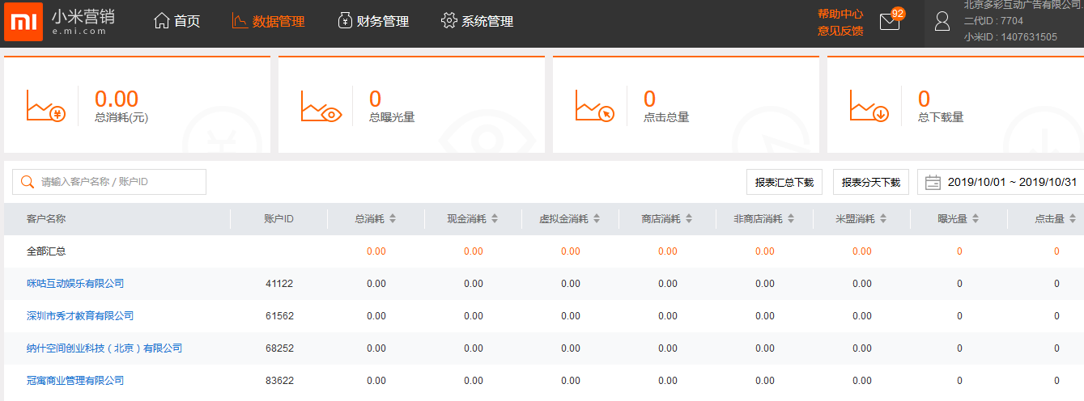
北京多彩互动广告有限公司 | 2400 | 苏州贝尔塔数据技术有限公司 | 19802 | 生活服务 | 综合服务 | 信用查询 |  | 170,731.30 | 170,731.30 | - | 170,731.30 | - | - | - | 4688397 | 0 | 32020
北京多彩互动广告有限公司 | 2400 | 广州阿里巴巴文学信息技术有限公司 | 19992 | 生活服务 | 阅读 | 阅读 |  | 416,498.82 | 416,498.82 | - | 338,798.82 | 77,700.00 | 71,500.00 | 6,200.00 | 15095241 | 130755 | 236635
北京多彩互动广告有限公司 | 2400 | 北京摩点众筹科技有限公司 | 20092 | 生活服务 | 综合服务 |  |  | - | - | - | - | - | - | - | 0 | 0 | 0
北京多彩互动广告有限公司 | 2400 | 北京车之家信息技术有限公司 | 20182 | 生活服务 | 汽车服务 | 汽车资讯 |  | - | - | - | - | - | - | - | 0 | 0 | 2
深圳市掌众信息技术有限公司（网服） | 3665 | 深圳市云帆世纪科技有限公司 | 3665 | 视频内容 | 其他 |  |  | - | - | - | - | - | - | - | 0 | 0 | 0
北京中润无线广告有限公司（网服） | 3266 | 跑悦乐（上海）网络技术有限公司 | 3266 | 实用工具 | 生活工具 | 运动工具 |  | - | - | - | - | - | - | - | 0 | 0 | 0
北京多彩互动广告有限公司 | 2400 | 北京我最在行信息技术有限公司 | 20592 | 资讯信息 | 分类信息 | 信息平台 |  | - | - | - | - | - | - | - | 0 | 0 | 0
北京多彩互动广告有限公司 | 2400 | 广州际讯数码科技有限公司 | 20732 | 资讯信息 | 新闻资讯 | 体育资讯 |  | - | - | - | - | - | - | - | 0 | 0 | 0
北京多彩互动广告有限公司 | 2400 | 天津百合信息技术服务有限公司 | 20822 | 生活服务 | 综合服务 |  |  | - | - | - | - | - | - | - | 0 | 0 | 0
北京多彩互动广告有限公司 | 2400 | 滴滴出行科技有限公司 | 20942 | 生活服务 | 出行 | 打车代驾 |  | 540,407.51 | 540,407.51 | - | 540,407.51 | - | - | - | 18163217 | 0 | 190704
北京多彩互动广告有限公司 | 2400 | 北京首大医院管理有限公司 | 21162 | 生活服务 | 综合服务 | 健康服务 |  | 18,462.25 | 18,462.25 | - | 18,462.25 | - | - | - | 681250 | 0 | 3950
深圳市掌众信息技术有限公司（网服） | 3665 | 深圳市有宝科技有限公司 | 3665 | 电子商务 | 垂直电商 |  |  | - | - | - | - | - | - | - | 0 | 0 | 0
北京多彩互动广告有限公司 | 2400 | 福州先知睿视信息科技有限公司 | 21942 | 生活服务 | 其他 |  |  | - | - | - | - | - | - | - | 0 | 0 | 0
北京中润无线广告有限公司（网服） | 3266 | 北京捷通无限科技股份有限公司 | 3266 | 生活服务 | 其他 |  |  | - | - | - | - | - | - | - | 0 | 0 | 0
北京中润无线广告有限公司（网服） | 3266 | 杭州妙妙网络科技有限公司 | 3266 | 生活服务 | 其他 |  |  | - | - | - | - | - | - | - | 0 | 0 | 0
北京多彩互动广告有限公司 | 2400 | 上海逗趣网络科技有限公司 | 22662 | 社交社区 | 聊天社交 | 聊天社交 |  | - | - | - | - | - | - | - | 0 | 0 | 0
北京中润无线广告有限公司（网服） | 3266 | 美迅科技（北京）有限公司 | 3266 | 实用工具 | 系统工具 | 备忘提醒 |  | - | - | - | - | - | - | - | 0 | 0 | 0
北京多彩互动广告有限公司 | 2400 | 安徽渠道网络服务外包有限公司 | 22822 | 电子商务 | 招商平台 |  |  | - | - | - | - | - | - | - | 0 | 0 | 0
北京多彩互动广告有限公司 | 2400 | 深圳依时货拉拉科技有限公司 | 22902 | 生活服务 | O2O | 搬家拉货 |  | 448,399.89 | 448,399.89 | - | 400,747.00 | 47,652.89 | 47,652.89 | - | 13671201 | 90670 | 125391
北京中润无线广告有限公司（网服） | 3266 | 上海豆萌科技有限公司 | 3266 | 资讯信息 | 新闻资讯 | 新闻资讯 |  | - | - | - | - | - | - | - | 0 | 0 | 0
日月同行信息技术（北京）有限公司（网服） | 4196 | 深圳市十竹科技有限公司 | 4196 | 社交社区 | 聊天社交 | 聊天社交 |  | - | - | - | - | - | - | - | 0 | 0 | 0
深圳市掌众信息技术有限公司（网服） | 3665 | 深圳市易博天下科技有限公司 | 3665 | 社交社区 | 门户社区 | 门户社区 |  | - | - | - | - | - | - | - | 0 | 0 | 0
北京中润无线广告有限公司（网服） | 3266 | 文玩迷（北京）科技有限公司 | 3266 | 社交社区 | 门户社区 | 门户社区 |  | - | - | - | - | - | - | - | 0 | 0 | 0
北京多彩互动广告有限公司 | 2400 | 北京易易信息技术有限公司 | 23482 | 社交社区 | 聊天社交 | 聊天社交 |  | - | - | - | - | - | - | - | 0 | 0 | 0
海南亿科思奇科技有限公司（网服） | 4444 | 深圳市佑嘉互动科技有限公司 | 4444 | 视频内容 | 视频播放 | 在线视频 |  | - | - | - | - | - | - | - | 0 | 0 | 0
曲水掌悦无限信息技术有限公司（生活服务） | 8757 | 上海豆萌科技有限公司 | 8757 | 生活服务 | 阅读 | 阅读 |  | - | - | - | - | - | - | - | 0 | 0 | 0

北京多彩互动广告有限公司 | 2400 | 天翼爱音乐文化科技有限公司 | 24002 | 生活服务 | 音乐电台 | 在线音乐 |  | 1,800.00 | 1,800.00 | - | 1,800.00 | - | - | - | 158995 | 0 | 916
北京中润无线广告有限公司（网服） | 3266 | 上海格瓦商务信息咨询有限公司 | 3266 | 生活服务 | 其他 |  |  | - | - | - | - | - | - | - | 0 | 0 | 0
北京多彩互动广告有限公司 | 2400 | 北京农管家科技有限公司 | 24622 | 视频内容 | 其他 |  |  | - | - | - | - | - | - | - | 0 | 0 | 0
日月同行信息技术（北京）有限公司（网服） | 4196 | 北京农管家科技有限公司 | 4196 | 电子商务 | 垂直电商 |  |  | - | - | - | - | - | - | - | 0 | 0 | 0
北京中润无线广告有限公司（网服） | 3266 | 北京米多网科技发展有限公司 | 3266 | 视频内容 | 直播 | 直播平台 |  | - | - | - | - | - | - | - | 0 | 0 | 0
山东脚印网络科技有限公司（网服） | 6122 | 北京万创聚力科技有限公司 | 6122 | 生活服务 | 综合服务 | 生活查询 |  | - | - | - | - | - | - | - | 0 | 0 | 0
北京中润无线广告有限公司（网服） | 3266 | 青岛碎片时代信息技术有限公司 | 3266 | 社交社区 | 聊天社交 | 聊天社交 |  | - | - | - | - | - | - | - | 0 | 0 | 0
深圳市优联达科技有限公司（网服） | 4718 | 深圳可米酷科技有限公司 | 4718 | 生活服务 | 阅读 | 阅读 |  | - | - | - | - | - | - | - | 0 | 0 | 0
北京多彩互动广告有限公司 | 2400 | 上海玄霆娱乐信息科技有限公司 | 26112 | 生活服务 | 阅读 | 阅读 |  | 372,032.37 | 372,032.37 | - | 372,032.37 | - | - | - | 9619715 | 0 | 104154
北京中润无线广告有限公司（网服） | 3266 | 北京斑竹网络科技有限公司 | 3266 | 生活服务 | 出行 | 共享交通 |  | - | - | - | - | - | - | - | 0 | 0 | 0
日月同行信息技术（北京）有限公司（网服） | 4196 | 北京米勒科技有限公司 | 4196 | 社交社区 | 门户社区 | 门户社区 |  | - | - | - | - | - | - | - | 0 | 0 | 0
北京多彩互动广告有限公司 | 2400 | 得到（天津）文化传播有限公司 | 26532 | 生活服务 | 音乐电台 | 听书 |  | 139,939.49 | 139,939.49 | - | 139,939.49 | - | - | - | 10057960 | 0 | 36259
日月同行信息技术（北京）有限公司（网服） | 4196 | 四川和邦电子商务有限公司 | 4196 | 电子商务 | 垂直电商 |  |  | - | - | - | - | - | - | - | 0 | 0 | 0
北京多彩互动广告有限公司 | 2400 | 北京冠游时空数码技术有限公司 | 27412 | 游戏 | 网络游戏 |  |  | - | - | - | - | - | - | - | 0 | 0 | 0
北京多彩互动广告有限公司 | 2400 | 上海悦易网络信息技术有限公司 | 27432 | 生活服务 | 交易类 |  |  | 61,493.62 | 61,493.62 | - | 58,793.62 | 2,700.00 | 2,700.00 | - | 4582802 | 9010 | 20238
上海盈睿广告有限公司（网服） | 3965 | 智弧（上海）科技有限公司 | 3965 | 实用工具 | 办公软件 | 在线办公 |  | - | - | - | - | - | - | - | 0 | 0 | 0
北京中润无线广告有限公司（网服） | 3266 | 深圳约会票科技有限公司 | 3266 | 社交社区 | 聊天社交 | 聊天社交 |  | - | - | - | - | - | - | - | 0 | 0 | 0
北京多彩互动广告有限公司 | 2400 | 北京大王互动信息技术有限公司 | 28272 | 视频内容 | 直播 | 直播平台 |  | - | - | - | - | - | - | - | 0 | 0 | 0
北京多彩互动广告有限公司 | 2400 | 嗨秀（北京）科技有限公司 | 28402 | 视频内容 | 直播 | 直播平台 |  | - | - | - | - | - | - | - | 0 | 0 | 0
北京多彩互动广告有限公司 | 2400 | 北京电视台 | 28412 | 资讯信息 | 新闻资讯 | 新闻资讯 |  | - | - | - | - | - | - | - | 0 | 0 | 0
北京多彩互动广告有限公司 | 2400 | 北京乐嗨科技有限公司 | 28422 | 视频内容 | 直播 | 直播平台 |  | - | - | - | - | - | - | - | 0 | 0 | 0
了新互动（北京）科技有限公司（网服） | 4924 | NBA体育文化发展（北京）有限责任公司 | 4924 | 资讯信息 | 其他 |  |  | - | - | - | - | - | - | - | 0 | 0 | 0
北京多彩互动广告有限公司 | 2400 | 北京音之邦文化科技有限公司 | 28662 | 生活服务 | 音乐电台 | 在线音乐 |  | - | - | - | - | - | - | - | 0 | 0 | 0
北京中润无线广告有限公司（网服） | 3266 | 北京房管家网络科技有限公司 | 3266 | 房产家居 | 房产中介 |  |  | - | - | - | - | - | - | - | 0 | 0 | 0
北京多彩互动广告有限公司 | 2400 | 天翼视讯传媒有限公司 | 29312 | 生活服务 | 交易类 | 运营商服务 |  | - | - | - | - | - | - | - | 0 | 0 | 0
北京多彩互动广告有限公司 | 2400 | 北京六趣网络科技有限公司 | 29332 | 生活服务 | 阅读 | 阅读 |  | 6,039.77 | 6,039.77 | - | 6,039.77 | - | - | - | 501935 | 0 | 2738
北京多彩互动广告有限公司 | 2400 | 深圳东来网络科技有限公司 | 29452 | 资讯信息 | 新闻资讯 | 体育资讯 |  | - | - | - | - | - | - | - | 0 | 0 | 0
北京软告科技股份有限公司（网服） | 4407 | 神州易桥（北京）财税科技有限公司 | 4407 | 生活服务 | 其他 |  |  | - | - | - | - | - | - | - | 0 | 0 | 0
北京多彩互动广告有限公司 | 2400 | 上海快猫文化传媒有限公司 | 30002 | 生活服务 | 阅读 | 阅读 |  | - | - | - | - | - | - | - | 0 | 0 | 0
北京多彩互动广告有限公司 | 2400 | 苏州朗动网络科技有限公司 | 30032 | 生活服务 | 综合服务 | 信用查询 |  | 90,000.00 | 90,000.00 | - | 90,000.00 | - | - | - | 4889080 | 0 | 33008
北京多彩互动广告有限公司 | 2400 | 厦门投融客信息科技有限公司 | 30112 | 社交社区 | 聊天社交 | 聊天社交 |  | - | - | - | - | - | - | - | 0 | 0 | 0
北京多彩互动广告有限公司 | 2400 | 湖南极视互联科技有限公司 | 30332 | 生活服务 | 综合服务 | 健康服务 |  | - | - | - | - | - | - | - | 0 | 0 | 0
北京多彩互动广告有限公司 | 2400 | 江苏车置宝信息科技股份有限公司 | 30352 | 生活服务 | 汽车服务 | 二手车交易 |  | - | - | - | - | - | - | - | 0 | 0 | 0
北京多彩互动广告有限公司 | 2400 | 咪咕动漫有限公司 | 30812 | 生活服务 | 阅读 | 阅读 |  | 40,499.32 | 40,499.32 | - | 40,499.32 | - | - | - | 3916081 | 0 | 10830
北京多彩互动广告有限公司 | 2400 | 快看世界（北京）科技有限公司 | 31572 | 生活服务 | 阅读 | 阅读 |  | 325,163.30 | 325,163.30 | - | 325,163.30 | - | - | - | 27738548 | 0 | 159512
深圳市掌众信息技术有限公司（网服） | 3665 | 广州涛略信息科技有限公司 | 3665 | 生活服务 | 汽车服务 | 汽车资讯 |  | - | - | - | - | - | - | - | 0 | 0 | 0
海南亿科思奇科技有限公司（网服） | 4444 | 深圳市快读科技有限公司 | 4444 | 社交社区 | 聊天社交 | 婚恋交友 |  | - | - | - | - | - | - | - | 0 | 0 | 0
北京多彩互动广告有限公司 | 2400 | 成都美尔贝网络科技有限公司 | 32082 | 生活服务 | 综合服务 | 健康服务 |  | - | - | - | - | - | - | - | 0 | 0 | 0
北京多彩互动广告有限公司 | 2400 | 暴风体育（北京）有限责任公司 | 32722 | 资讯信息 | 新闻资讯 | 体育资讯 |  | - | - | - | - | - | - | - | 0 | 0 | 0
日月同行信息技术（北京）有限公司（网服） | 4196 | 天津云联互动科技有限公司 | 4196 | 实用工具 | 拍照美化 |  |  | - | - | - | - | - | - | - | 0 | 0 | 0
北京多彩互动广告有限公司 | 2400 | 北京小唱科技有限公司（唱吧） | 33302 | 生活服务 | 音乐电台 | K歌 |  | 108,475.28 | 108,475.28 | - | 108,475.28 | - | - | - | 5838955 | 0 | 48460
北京多彩互动广告有限公司 | 2400 | 大圣科技股份有限公司 | 33472 | 生活服务 | 汽车服务 | 汽车资讯 |  | - | - | - | - | - | - | - | 0 | 0 | 0
日月同行信息技术（北京）有限公司（网服） | 4196 | 北京超级圈科技有限公司 | 4196 | 资讯信息 | 分类信息 | 信息平台 |  | - | - | - | - | - | - | - | 0 | 0 | 0
上海麦广网络科技有限公司（网服） | 5508 | 上海大众出行信息技术股份有限公司 | 5508 | 生活服务 | 出行 | 打车代驾 |  | - | - | - | - | - | - | - | 0 | 0 | 0
北京多彩互动广告有限公司 | 2400 | 深圳第一蓝筹科技有限公司 | 33702 | 实用工具 | 生活工具 | 运动工具 |  | - | - | - | - | - | - | - | 0 | 0 | 0
深圳市浩云科技有限公司（网服） | 3794 | 广州朋糖网络科技有限公司 | 3794 | 社交社区 | 聊天社交 | 聊天社交 |  | - | - | - | - | - | - | - | 0 | 0 | 0
北京多彩互动广告有限公司 | 2400 | 斑马秀（北京）信息科技有限公司 | 33942 | 生活服务 | 汽车服务 | 二手车交易 |  | - | - | - | - | - | - | - | 0 | 0 | 0
北京卓泰天下科技有限公司（网服） | 5576 | 上海初生网络科技有限公司 | 5576 | 社交社区 | 聊天社交 | 聊天社交 |  | - | - | - | - | - | - | - | 0 | 0 | 0
北京卓泰天下科技有限公司（网服） | 5576 | 海南天信网络科技有限公司 | 5576 | 实用工具 | 生活工具 | 天气信息 |  | - | - | - | - | - | - | - | 0 | 0 | 0
霍尔果斯大娱互动科技有限公司（网服） | 6784 | 杭州联络互动信息科技股份有限公司 | 6784 | 视频内容 | 直播 | 直播平台 |  | - | - | - | - | - | - | - | 0 | 0 | 0
北京多彩互动广告有限公司 | 2400 | 北京新氧科技有限公司 | 34612 | 生活服务 | 综合服务 | 健康服务 |  | 654,135.39 | 654,135.39 | - | 447,029.31 | 207,106.08 | 207,106.08 | - | 58929373 | 404770 | 301531
北京中润无线广告有限公司（网服） | 3266 | 杭州优上科技有限公司 | 3266 | 社交社区 | 聊天社交 | 聊天社交 |  | - | - | - | - | - | - | - | 0 | 0 | 0
北京多彩互动广告有限公司 | 2400 | 广州盛成妈妈网络科技股份有限公司 | 36132 | 生活服务 | 综合服务 | 育儿服务 |  | 154,311.29 | 154,311.29 | - | 154,311.29 | - | - | - | 2053910 | 0 | 36524
北京品众互动网络营销技术有限公司（网服） | 5680 | 北京网聘咨询有限公司 | 5680 | 实用工具 | 生活工具 | 求职招聘 |  | - | - | - | - | - | - | - | 0 | 0 | 0
北京指趣传悦文化传播有限公司（网服） | 5864 | 海南阳光智国网络科技有限责任公司 | 5864 | 实用工具 | 生活工具 | 求职招聘 |  | - | - | - | - | - | - | - | 0 | 0 | 0
北京多彩互动广告有限公司 | 2400 | 杭州优行科技有限公司 | 36672 | 生活服务 | 出行 | 打车代驾 |  | 111.40 | 111.40 | - | 111.40 | - | - | - | 12436 | 0 | 35
西藏山南灵云传媒（网服） | 3487 | 启维网络科技（深圳）有限公司 | 3487 | 视频内容 | 直播 | 直播平台 |  | - | - | - | - | - | - | - | 0 | 0 | 0
北京微网通联股份有限公司（网服） | 4463 | 北京高梓行远科技有限公司 | 4463 | 视频内容 | 直播 | 直播平台 |  | - | - | - | - | - | - | - | 0 | 0 | 0
北京多彩互动广告有限公司 | 2400 | 上海长城宽带网络服务有限公司 | 36922 | 生活服务 | 交易类 | 运营商服务 |  | - | - | - | - | - | - | - | 0 | 0 | 0
北京多彩互动广告有限公司 | 2400 | 优舫（北京）信息科技有限公司 | 36942 | 生活服务 | 交易类 |  |  | - | - | - | - | - | - | - | 0 | 0 | 0
北京多彩互动广告有限公司 | 2400 | 上海细微信息咨询有限公司 | 36962 | 生活服务 | O2O | 搬家拉货 |  | 110,984.99 | 110,984.99 | - | 110,984.99 | - | - | - | 8803683 | 0 | 40054
北京多彩互动广告有限公司 | 2400 | 福建虎翼网络科技有限公司 | 37252 | 游戏 | 网络游戏 |  |  | - | - | - | - | - | - | - | 0 | 0 | 0
曲水掌悦无限信息技术有限公司（生活服务） | 8757 | 深圳市辣妈帮科技有限公司 | 8757 | 生活服务 | 综合服务 | 育儿服务 |  | - | - | - | - | - | - | - | 0 | 0 | 0
北京多彩互动广告有限公司 | 2400 | 上海薄荷信息科技有限公司 | 37372 | 资讯信息 | 新闻资讯 | 体育资讯 |  | - | - | - | - | - | - | - | 0 | 0 | 0
上海涌玉文化传播有限公司（网服） | 6086 | 北京鲲鹏在线科技有限公司 | 6086 | 社交社区 | 门户社区 | 门户社区 |  | - | - | - | - | - | - | - | 0 | 0 | 0
北京多彩互动广告有限公司 | 2400 | 深圳市分期乐网络科技有限公司 | 37752 | 电子商务 | 综合电商 |  |  | 92,702.21 | 92,702.21 | - | 92,702.21 | - | - | - | 2972422 | 0 | 21604
北京多彩互动广告有限公司 | 2400 | 天津五八到家生活服务有限公司 | 37962 | 生活服务 | O2O | 搬家拉货 |  | 90,328.20 | 90,328.20 | - | 90,328.20 | - | - | - | 5333083 | 0 | 15406
北京微网通联股份有限公司（网服） | 4463 | 北京真得小铺科技有限公司 | 4463 | 生活服务 | 其他 |  |  | - | - | - | - | - | - | - | 0 | 0 | 0
日月同行信息技术（北京）有限公司（网服） | 4196 | 拙心（上海）网络科技有限公司 | 4196 | 社交社区 | 聊天社交 | 聊天社交 |  | - | - | - | - | - | - | - | 0 | 0 | 0
北京多彩互动广告有限公司 | 2400 | 上海律知网络科技有限公司 | 38592 | 生活服务 | 综合服务 | 生活查询 |  | - | - | - | - | - | - | - | 0 | 0 | 0
深圳辉煌明天科技有限公司（网服） | 5834 | 成都医云科技有限公司 | 5834 | 社交社区 | 聊天社交 | 聊天社交 |  | - | - | - | - | - | - | - | 0 | 0 | 0
北京多彩互动广告有限公司 | 2400 | 广州形点网络科技有限公司 | 38752 | 社交社区 | 聊天社交 | 聊天社交 |  | - | - | - | - | - | - | - | 0 | 0 | 0
山东脚印网络科技有限公司（网服） | 6122 | 北京万创聚力科技有限公司 | 6122 | 生活服务 | 其他 |  |  | - | - | - | - | - | - | - | 0 | 0 | 0
北京品众互动网络营销技术有限公司（网服） | 5680 | 广州小迈网络科技有限公司(车主无忧） | 5680 | 生活服务 | 综合服务 | 生活查询 |  | - | - | - | - | - | - | - | 0 | 0 | 0
深圳市掌众信息技术有限公司（网服） | 3665 | 广东人联网电子商务有限公司 | 3665 | 生活服务 | 综合服务 | 健康服务 |  | - | - | - | - | - | - | - | 0 | 0 | 0
北京多彩互动广告有限公司 | 2400 | 深圳宜搜天下科技股份有限公司 | 39522 | 生活服务 | 阅读 | 阅读 |  | 58,279.44 | 58,279.44 | - | 58,279.44 | - | - | - | 2462588 | 0 | 21101
日月同行信息技术（北京）有限公司（网服） | 4196 | 北京妙医家信息技术有限公司 | 4196 | 生活服务 | 综合服务 | 健康服务 |  | - | - | - | - | - | - | - | 0 | 0 | 0
曲水掌悦无限信息技术有限公司（生活服务） | 8757 | 中国电信股份有限公司江苏电子渠道运营中心 | 8757 | 生活服务 | 交易类 | 运营商服务 |  | - | - | - | - | - | - | - | 0 | 0 | 0
北京中润无线广告有限公司（网服） | 3266 | 杭州米络科技有限公司 | 3266 | 视频内容 | 其他 |  |  | - | - | - | - | - | - | - | 0 | 0 | 0
北京多彩互动广告有限公司 | 2400 | 北京金堤科技有限公司 | 40472 | 生活服务 | 综合服务 | 信用查询 |  | 245,585.77 | 245,585.77 | - | 202,834.13 | 42,751.64 | 42,751.64 | - | 12141195 | 88093 | 130747
北京多彩互动广告有限公司 | 2400 | 北京行圆汽车信息技术有限公司 | 40552 | 生活服务 | 汽车服务 | 汽车资讯 |  | - | - | - | - | - | - | - | 0 | 0 | 0
北京多彩互动广告有限公司 | 2400 | 北京金影科技有限公司 | 40672 | 生活服务 | 阅读 | 阅读 |  | - | - | - | - | - | - | - | 0 | 0 | 0
北京中润无线广告有限公司（网服） | 3266 | 北京龙源数媒科技有限公司 | 3266 | 游戏 | 网络游戏 |  |  | - | - | - | - | - | - | - | 0 | 0 | 0
北京多彩互动广告有限公司 | 2400 | 北京点众快看科技有限公司 | 41252 | 生活服务 | 阅读 | 阅读 |  | 160,941.82 | 160,941.82 | - | 96,966.96 | 63,974.85 | 63,974.85 | - | 12942252 | 187316 | 123021
北京多彩互动广告有限公司 | 2400 | 深圳市快读科技有限公司 | 41272 | 社交社区 | 聊天社交 | 聊天社交 |  | - | - | - | - | - | - | - | 0 | 0 | 0
北京多彩互动广告有限公司 | 2400 | 巴士在线科技有限公司 | 41282 | 生活服务 | 出行 | 共享交通 |  | - | - | - | - | - | - | - | 0 | 0 | 0
北京多彩互动广告有限公司 | 2400 | 南京天文爱好者科技有限公司 | 41422 | 社交社区 | 聊天社交 | 聊天社交 |  | - | - | - | - | - | - | - | 0 | 0 | 0
北京多彩互动广告有限公司 | 2400 | 深圳市彩娱互动科技有限公司 | 41692 | 资讯信息 | 新闻资讯 | 体育资讯 |  | - | - | - | - | - | - | - | 0 | 0 | 0
北京多彩互动广告有限公司 | 2400 | 北京小桔科技有限公司 | 41722 | 生活服务 | 出行 | 打车代驾 |  | 265,296.97 | 265,296.97 | - | 251,876.00 | 13,420.97 | 13,420.97 | - | 11246281 | 24702 | 132058
北京多彩互动广告有限公司 | 2400 | 北京新浪阅读信息技术有限公司 | 41962 | 生活服务 | 阅读 | 阅读 |  | - | - | - | - | - | - | - | 0 | 0 | 0
北京多彩互动广告有限公司 | 2400 | 北京易天新动网络科技有限公司 | 42072 | 生活服务 | 音乐电台 | 听书 |  | 300.00 | 300.00 | - | 300.00 | - | - | - | 30524 | 0 | 93
北京多彩互动广告有限公司 | 2400 | 广州爱拼信息科技有限公司 | 42142 | 教育 | 教育工具 |  |  | 150.00 | 150.00 | - | 150.00 | - | - | - | 22890 | 0 | 16
北京多彩互动广告有限公司 | 2400 | 北京咚漫娱乐有限公司 | 42432 | 生活服务 | 阅读 | 阅读 |  | 162,569.56 | 162,569.56 | - | 162,569.56 | - | - | - | 12108614 | 0 | 64869
北京多彩互动广告有限公司 | 2400 | 杭州米络科技有限公司（棒播） | 42582 | 视频内容 | 直播 | 直播平台 |  | - | - | - | - | - | - | - | 0 | 0 | 0
北京多彩互动广告有限公司 | 2400 | 首约科技（北京）有限公司 | 42612 | 生活服务 | 出行 | 打车代驾 |  | 132,737.58 | 132,737.58 | - | 132,255.83 | 481.75 | 481.75 | - | 5424870 | 820 | 39376
淮安爱德康赛广告有限公司（网服） | 6521 | 圆核梦林演艺文化（北京）有限公司 | 6521 | 生活服务 | 其他 |  |  | - | - | - | - | - | - | - | 0 | 0 | 0
西藏山南灵云传媒（网服） | 3487 | 北京人人车旧机动车经纪有限公司 | 3487 | 生活服务 | 汽车服务 | 二手车交易 |  | - | - | - | - | - | - | - | 0 | 0 | 0
北京多彩互动广告有限公司 | 2400 | 浙江安牛科技有限公司 | 42902 | 金融服务 | 贷款平台 |  |  | - | - | - | - | - | - | - | 0 | 0 | 0
霍尔果斯赢动广告有限公司（网服） | 6555 | 深圳市启维文化传媒有限公司 | 6555 | 视频内容 | 视频播放 | 在线视频 |  | - | - | - | - | - | - | - | 0 | 0 | 0
北京多彩互动广告有限公司 | 2400 | 杭州沧浪健康管理有限公司 | 42992 | 生活服务 | 综合服务 | 健康服务 |  | 20,796.96 | 20,796.96 | - | 20,796.96 | - | - | - | 920688 | 0 | 5790
多盟智胜网络技术（北京）有限公司（网服） | 6586 | 北京摩拜科技有限公司 | 6586 | 生活服务 | 出行 | 共享交通 |  | - | - | - | - | - | - | - | 0 | 0 | 0
北京多彩互动广告有限公司 | 2400 | 杭州饭桃花科技有限公司 | 43372 | 社交社区 | 聊天社交 | 聊天社交 |  | 136.00 | 136.00 | - | 136.00 | - | - | - | 49180 | 0 | 15
北京多彩互动广告有限公司 | 2400 | 小明太极（湖北）国漫文化有限公司 | 43662 | 生活服务 | 阅读 | 阅读 |  | - | - | - | - | - | - | - | 0 | 0 | 0
北京微网通联股份有限公司（网服） | 4463 | 北京聚咖科技有限公司 | 4463 | 实用工具 | 系统工具 |  |  | - | - | - | - | - | - | - | 0 | 0 | 0
上海派慎网络科技有限公司（网服） | 6815 | 杭州映兔科技有限公司 | 6815 | 电子商务 | 导购返利 |  |  | - | - | - | - | - | - | - | 0 | 0 | 0
北京多彩互动广告有限公司 | 2400 | 咪咕音乐有限公司 | 43882 | 生活服务 | 音乐电台 | 在线音乐 |  | 623,801.52 | 623,801.52 | - | 553,696.94 | 70,104.58 | 70,104.58 | - | 48042641 | 234271 | 363151
北京多彩互动广告有限公司 | 2400 | 北京千医健康管理有限公司 | 44102 | 生活服务 | 综合服务 | 健康服务 |  | - | - | - | - | - | - | - | 0 | 0 | 0
北京多彩互动广告有限公司 | 2400 | 分享一下（北京）科技有限公司（晃咖） | 44542 | 视频内容 | 视频播放 | 短视频 |  | - | - | - | - | - | - | - | 0 | 0 | 0
北京多彩互动广告有限公司 | 2400 | 北京红阅科技有限公司 | 44552 | 生活服务 | 阅读 | 阅读 |  | - | - | - | - | - | - | - | 0 | 0 | 0
北京心向众创科技有限公司（网服） | 6730 | 北京奇客互动科技有限公司 | 6730 | 生活服务 | 其他 |  |  | - | - | - | - | - | - | - | 0 | 0 | 0
江西昌圣网络技术有限责任公司（网服） | 6483 | 畅捷通信技术股份有限公司 | 6483 | 社交社区 | 门户社区 | 门户社区 |  | - | - | - | - | - | - | - | 0 | 0 | 0
北京多彩互动广告有限公司 | 2400 | 杭州点望科技有限公司 | 44982 | 生活服务 | 综合服务 | 育儿服务 |  | - | - | - | - | - | - | - | 0 | 0 | 0
北京多彩互动广告有限公司 | 2400 | 北京搜狗科技发展有限公司（今日热点头条） | 45022 | 资讯信息 | 新闻资讯 | 新闻资讯 |  | - | - | - | - | - | - | - | 0 | 0 | 0
北京多彩互动广告有限公司 | 2400 | 北京来人网络科技有限公司 | 45132 | 生活服务 | 综合服务 | 家政 |  | - | - | - | - | - | - | - | 0 | 0 | 0
北京多彩互动广告有限公司 | 2400 | 苏州其乐网络科技有限公司 | 45422 | 社交社区 | 聊天社交 | 聊天社交 |  | - | - | - | - | - | - | - | 0 | 0 | 0
北京多彩互动广告有限公司 | 2400 | 宁波方太营销有限公司 | 45492 | 生活服务 | 综合服务 | 健康服务 |  | - | - | - | - | - | - | - | 0 | 0 | 0
北京多彩互动广告有限公司 | 2400 | 达疆网络科技（上海）有限公司 | 46082 | 生活服务 | O2O | 团购外卖 |  | 39,238.48 | 39,238.48 | - | 39,238.48 | - | - | - | 4106187 | 0 | 14074
北京多彩互动广告有限公司 | 2400 | 深圳声控科技有限公司 | 46162 | 社交社区 | 聊天社交 | 聊天社交 |  | - | - | - | - | - | - | - | 0 | 0 | 0
北京多彩互动广告有限公司 | 2400 | 天津五八到家生活服务有限公司（58速运用户版） | 46382 | 生活服务 | O2O | 搬家拉货 |  | 209,954.43 | 209,954.43 | - | 209,954.43 | - | - | - | 8339314 | 0 | 44832
北京多彩互动广告有限公司 | 2400 | 北京一通航空快递服务有限公司 | 46462 | 生活服务 | 其他 |  |  | 340,989.17 | 340,989.17 | - | 323,136.43 | 17,852.74 | 17,852.74 | - | 11270552 | 12704 | 69817
北京微网通联股份有限公司（网服） | 4463 | 杭州九郡棠科技有限公司 | 4463 | 社交社区 | 聊天社交 | 聊天社交 |  | - | - | - | - | - | - | - | 0 | 0 | 0
北京多彩互动广告有限公司 | 2400 | 上海七猫文化传媒有限公司 | 46582 | 生活服务 | 阅读 | 阅读 |  | 545,925.09 | 545,925.09 | - | 524,898.20 | 21,026.89 | 21,026.89 | - | 35005171 | 70839 | 243545
北京多彩互动广告有限公司 | 2400 | 塞纳德（北京）信息技术有限公司 | 46852 | 生活服务 | 其他 |  |  | - | - | - | - | - | - | - | 0 | 0 | 0
北京多彩互动广告有限公司 | 2400 | 厦门致一科技有限公司 | 46922 | 资讯信息 | 新闻资讯 | 体育资讯 |  | - | - | - | - | - | - | - | 0 | 0 | 0
北京多彩互动广告有限公司 | 2400 | 杭州天涯若比邻网络信息服务有限公司 | 47052 | 电子商务 | 招商平台 |  |  | 240.00 | 240.00 | - | 240.00 | - | - | - | 90450 | 0 | 49
北京多彩互动广告有限公司 | 2400 | 北京凤娱网络技术有限公司 | 47222 | 生活服务 | 阅读 | 阅读 |  | 14,284.70 | 14,284.70 | - | 14,284.70 | - | - | - | 1019503 | 0 | 4529
深圳市掌众信息技术有限公司（网服） | 3665 | 广东联结电子商务有限公司 | 3665 | 资讯信息 | 分类信息 | 信息平台 |  | - | - | - | - | - | - | - | 0 | 0 | 0
北京多彩互动广告有限公司 | 2400 | 北京快看阅读科技有限公司 | 47582 | 生活服务 | 阅读 | 阅读 |  | - | - | - | - | - | - | - | 0 | 0 | 0
北京亨利嘉业科技有限公司（网服） | 3193 | 厦门口袋零钱网络科技有限公司 | 3193 | 生活服务 | 其他 |  |  | - | - | - | - | - | - | - | 0 | 0 | 0
北京多彩互动广告有限公司 | 2400 | 北京中文在线文化传媒有限公司 | 48722 | 生活服务 | 阅读 | 阅读 |  | 150.00 | 150.00 | - | 150.00 | - | - | - | 16852 | 0 | 15
北京云海扬帆科技有限公司（多彩） | 8834 | 杭州狂想网络科技有限公司 | 8834 | 生活服务 | 阅读 | 阅读 |  | 48,002.74 | 48,002.74 | - | - | 48,002.74 | 48,002.74 | - | 3711493 | 73870 | 32001
北京多彩互动广告有限公司 | 2400 | 广州市久邦数码科技有限公司 | 48872 | 生活服务 | 阅读 | 阅读 |  | - | - | - | - | - | - | - | 0 | 0 | 0
北京多彩互动广告有限公司 | 2400 | 广州朋客网络科技有限公司 | 48942 | 生活服务 | 汽车服务 | 汽车资讯 |  | 180.00 | 180.00 | - | 180.00 | - | - | - | 23370 | 0 | 18
北京多彩互动广告有限公司 | 2400 | 杏树林信息技术（北京）有限公司 | 48992 | 生活服务 | 综合服务 | 健康服务 |  | - | - | - | - | - | - | - | 0 | 0 | 0
北京多彩互动广告有限公司 | 2400 | 广州聚好玩信息科技有限公司 | 49082 | 生活服务 | 交易类 | 游戏充值 |  | 126.00 | 126.00 | - | 126.00 | - | - | - | 15711 | 0 | 18
北京多彩互动广告有限公司 | 2400 | 国鼎网络空间安全技术有限公司 | 49192 | 实用工具 | 其他 |  |  | - | - | - | - | - | - | - | 0 | 0 | 0
北京多彩互动广告有限公司 | 2400 | 广州智悦网络科技有限公司 | 49572 | 生活服务 | 音乐电台 | 电台 |  | 17,313.59 | 17,313.59 | - | 17,313.59 | - | - | - | 1054891 | 0 | 4655
深圳市深广成科技有限公司（多彩） | 8875 | 北京联世普道科技发展有限公司 | 8875 | 生活服务 | 阅读 | 阅读 |  | - | - | - | - | - | - | - | 0 | 0 | 0
北京多彩互动广告有限公司 | 2400 | 钱包管家（北京）科技有限公司 | 49752 | 生活服务 | 其他 |  |  | - | - | - | - | - | - | - | 0 | 0 | 0
北京多彩互动广告有限公司 | 2400 | 宜昌泰沐科技有限公司 | 49942 | 社交社区 | 聊天社交 | 聊天社交 |  | - | - | - | - | - | - | - | 0 | 0 | 0
北京多彩互动广告有限公司 | 2400 | 万达网络科技有限公司（万益通） | 50612 | 资讯信息 | 分类信息 | 信息平台 |  | - | - | - | - | - | - | - | 0 | 0 | 0
北京品众互动网络营销技术有限公司（网服） | 5680 | 广东南方直播传媒有限公司 | 5680 | 视频内容 | 直播 | 直播平台 |  | - | - | - | - | - | - | - | 0 | 0 | 0
北京品众互动网络营销技术有限公司（网服） | 5680 | 深圳市星炫科技有限公司 | 5680 | 游戏 | 网络游戏 |  |  | - | - | - | - | - | - | - | 0 | 0 | 0
北京多彩互动广告有限公司 | 2400 | 北京有梦文化有限公司 | 51002 | 生活服务 | 阅读 | 阅读 |  | - | - | - | - | - | - | - | 0 | 0 | 0
北京亨利嘉业科技有限公司（网服） | 3193 | 亿睿科信息技术（北京）有限公司 | 3193 | 实用工具 | 拍照美化 | 摄影摄像 |  | - | - | - | - | - | - | - | 0 | 0 | 0
曲水掌悦无限信息技术有限公司（生活服务） | 8757 | 北京蓝鲸互动科技发展有限公司 | 8757 | 生活服务 | 综合服务 | 生活查询 |  | - | - | - | - | - | - | - | 0 | 0 | 0
北京中润无线广告有限公司（网服） | 3266 | 长沙易小狐网络科技有限公司 | 3266 | 生活服务 | 其他 |  |  | - | - | - | - | - | - | - | 0 | 0 | 0
北京微网通联股份有限公司（网服） | 4463 | 上海云趣科技有限公司 | 4463 | 资讯信息 | 新闻资讯 | 新闻资讯 |  | - | - | - | - | - | - | - | 0 | 0 | 0
北京多彩互动广告有限公司 | 2400 | 叮当快药科技集团有限公司 | 51562 | 生活服务 | O2O |  |  | 49,543.06 | 49,543.06 | - | 49,543.06 | - | - | - | 5728156 | 0 | 10845
北京亨利嘉业科技有限公司（网服） | 3193 | 北京奇临信息科技有限公司 | 3193 | 资讯信息 | 新闻资讯 | 新闻资讯 |  | - | - | - | - | - | - | - | 0 | 0 | 0
北京多彩互动广告有限公司 | 2400 | 北京深谋财富投资管理有限公司 | 52232 | 资讯信息 | 新闻资讯 | 新闻资讯 |  | 190.00 | 190.00 | - | 190.00 | - | - | - | 12329 | 0 | 20
深圳市深广成科技有限公司（多彩） | 8875 | 北京优视诚品科技发展有限公司 | 8875 | 生活服务 | 阅读 | 阅读 |  | 45,996.00 | 45,996.00 | - | 45,996.00 | - | - | - | 2563037 | 0 | 23006
北京多彩互动广告有限公司 | 2400 | 珠海市轻点文化传播有限公司 | 52492 | 生活服务 | 阅读 | 阅读 |  | - | - | - | - | - | - | - | 0 | 0 | 0
北京天卓科技有限公司（网服） | 7311 | 广州广兰信息科技有限公司 | 7311 | 电子商务 | 单品电商 |  |  | - | - | - | - | - | - | - | 0 | 0 | 0
北京多彩互动广告有限公司 | 2400 | 霍尔果斯鸿鹭华阅文化传播有限公司 | 52772 | 生活服务 | 阅读 | 阅读 |  | - | - | - | - | - | - | - | 0 | 0 | 0
北京多彩互动广告有限公司 | 2400 | 上海三叉戟信息科技有限公司（急客约） | 52782 | 社交社区 | 聊天社交 | 聊天社交 |  | 130.00 | 130.00 | - | 130.00 | - | - | - | 24570 | 0 | 13
北京多彩互动广告有限公司 | 2400 | 北京维康恒美信息技术有限公司 | 52872 | 生活服务 | 综合服务 | 健康服务 |  | 75,085.16 | 75,085.16 | - | 75,085.16 | - | - | - | 5567930 | 0 | 19933
北京多彩互动广告有限公司 | 2400 | 上海黄豆网络科技有限公司 | 53052 | 生活服务 | 阅读 | 阅读 |  | - | - | - | - | - | - | - | 0 | 0 | 0
北京多彩互动广告有限公司 | 2400 | 北京优油科技有限公司 | 53462 | 生活服务 | 交易类 | 第三方支付平台 |  | - | - | - | - | - | - | - | 0 | 0 | 0
北京多彩互动广告有限公司 | 2400 | 上海袋虎信息技术有限公司 | 53662 | 生活服务 | 综合服务 | 健康服务 |  | 44,468.02 | 44,468.02 | - | 44,468.02 | - | - | - | 16212015 | 0 | 11098
北京多彩互动广告有限公司 | 2400 | 珠海市轻点文化传播有限公司 | 54222 | 生活服务 | 阅读 | 阅读 |  | - | - | - | - | - | - | - | 0 | 0 | 0
北京多彩互动广告有限公司 | 2400 | 北京联合网视文化传播有限公司 | 54292 | 视频内容 | 视频播放 | 在线视频 |  | - | - | - | - | - | - | - | 0 | 0 | 0
北京多彩互动广告有限公司 | 2400 | 北京掌中乐米科技有限公司 | 54482 | 生活服务 | 阅读 | 阅读 |  | - | - | - | - | - | - | - | 0 | 0 | 0
北京多彩互动广告有限公司 | 2400 | 霍尔果斯爱看书网信息科技有限公司 | 54682 | 生活服务 | 阅读 | 阅读 |  | - | - | - | - | - | - | - | 0 | 0 | 0
北京多彩互动广告有限公司 | 2400 | 上海易鑫融资租赁有限公司 | 54822 | 生活服务 | 汽车服务 | 二手车交易 |  | - | - | - | - | - | - | - | 0 | 0 | 0
西藏山南灵云传媒（网服） | 3487 | 北京致云致远科技有限公司 | 3487 | 生活服务 | 综合服务 | 健康服务 |  | - | - | - | - | - | - | - | 0 | 0 | 0
欢聚时代文化传媒（北京）有限公司（网服） | 6486 | 广州拓衡信息科技有限公司 | 6486 | 社交社区 | 聊天社交 | 聊天社交 |  | - | - | - | - | - | - | - | 0 | 0 | 0
深圳市掌众信息技术有限公司（网服） | 3665 | 风瞰科技（深圳）有限责任公司 | 3665 | 社交社区 | 聊天社交 | 聊天社交 |  | - | - | - | - | - | - | - | 0 | 0 | 0
曲水掌悦无限信息技术有限公司（生活服务） | 8757 | 南京地平线网络科技有限公司 | 8757 | 生活服务 | 阅读 | 阅读 |  | - | - | - | - | - | - | - | 0 | 0 | 0
曲水掌悦无限信息技术有限公司（生活服务） | 8757 | 深圳和而泰家居在线网络科技有限公司 | 8757 | 生活服务 | 音乐电台 | 听书 |  | - | - | - | - | - | - | - | 0 | 0 | 0
北京多彩互动广告有限公司 | 2400 | 深圳市有我行科技有限公司 | 55362 | 社交社区 | 聊天社交 | 聊天社交 |  | - | - | - | - | - | - | - | 0 | 0 | 0
曲水掌悦无限信息技术有限公司（生活服务） | 8757 | 北京万维之道信息技术有限公司 | 8757 | 生活服务 | 阅读 | 阅读 |  | - | - | - | - | - | - | - | 0 | 0 | 0
北京多彩互动广告有限公司 | 2400 | 武汉指趣互娱信息技术有限公司 | 55522 | 生活服务 | 交易类 | 第三方支付平台 |  | - | - | - | - | - | - | - | 0 | 0 | 0
北京品众互动网络营销技术有限公司（网服） | 5680 | 北京智阅网络科技有限公司 | 5680 | 实用工具 | 生活工具 | 交通信息服务 |  | - | - | - | - | - | - | - | 0 | 0 | 0
北京多彩互动广告有限公司 | 2400 | 北京搜车网科技有限公司 | 55682 | 生活服务 | 交易类 |  |  | 239,081.09 | 239,081.09 | - | 239,081.09 | - | - | - | 4863014 | 0 | 31678
北京多彩互动广告有限公司 | 2400 | 北京看了吗视频信息技术有限公司 | 56122 | 视频内容 | 视频播放 | 在线视频 |  | - | - | - | - | - | - | - | 0 | 0 | 0
曲水掌悦无限信息技术有限公司（生活服务） | 8757 | 北京点众科技股份有限公司 | 8757 | 生活服务 | 音乐电台 | 听书 |  | - | - | - | - | - | - | - | 0 | 0 | 0
北京多彩互动广告有限公司 | 2400 | 珠海云迈网络科技有限公司 | 57072 | 视频内容 | 直播 | 直播平台 |  | - | - | - | - | - | - | - | 0 | 0 | 0
北京多彩互动广告有限公司 | 2400 | 深圳思邈科技有限公司 | 57082 | 生活服务 | 音乐电台 | 电台 |  | - | - | - | - | - | - | - | 0 | 0 | 0
北京多彩互动广告有限公司 | 2400 | 金毛豆技术开发（北京）有限公司 | 57092 | 生活服务 | 汽车服务 | 汽车资讯 |  | 420,460.94 | 420,460.94 | - | 420,460.94 | - | - | - | 15580386 | 0 | 82793
北京多彩互动广告有限公司 | 2400 | 南京婚尚信息技术有限公司 | 57192 | 生活服务 | 综合服务 | 婚庆服务 |  | - | - | - | - | - | - | - | 0 | 0 | 0
北京多彩互动广告有限公司 | 2400 | 新浪网技术（中国）有限公司 | 57582 | 资讯信息 | 新闻资讯 | 新闻资讯 |  | 922,775.42 | 922,775.42 | - | 461,756.92 | 461,018.50 | 420,875.59 | 40,142.91 | 162163509 | 1439474 | 587735
北京多彩互动广告有限公司 | 2400 | 捷众普惠国际融资租赁有限公司 | 57732 | 生活服务 | 交易类 |  |  | - | - | - | - | - | - | - | 0 | 0 | 0
北京多彩互动广告有限公司 | 2400 | 北京当当科文电子商务有限公司 | 57872 | 电子商务 | 综合电商 |  |  | - | - | - | - | - | - | - | 0 | 0 | 0
北京多彩互动广告有限公司 | 2400 | 成都唯快不破网络科技有限公司 | 58002 | 生活服务 | 阅读 | 阅读 |  | - | - | - | - | - | - | - | 0 | 0 | 0
北京多彩互动广告有限公司 | 2400 | 北京数字一百信息技术有限公司 | 58152 | 生活服务 | 综合服务 |  |  | - | - | - | - | - | - | - | 0 | 0 | 0
北京多彩互动广告有限公司 | 2400 | 网易（杭州）网络有限公司 | 58302 | 生活服务 | 阅读 | 阅读 |  | - | - | - | - | - | - | - | 0 | 0 | 0
北京多彩互动广告有限公司 | 2400 | 北京搜狗信息服务有限公司 | 58312 | 生活服务 | 阅读 | 阅读 |  | - | - | - | - | - | - | - | 0 | 0 | 0
多盟智胜网络技术（北京）有限公司（网服） | 6586 | 上海春末夏初信息科技有限公司 | 6586 | 视频内容 | 其他 |  |  | - | - | - | - | - | - | - | 0 | 0 | 0
北京多彩互动广告有限公司 | 2400 | 天津微卡互动科技有限公司 | 58472 | 生活服务 | 综合服务 |  |  | - | - | - | - | - | - | - | 0 | 0 | 0
北京多彩互动广告有限公司 | 2400 | 货哈哈（北京）网络科技有限公司 | 58502 | 生活服务 | O2O | 搬家拉货 |  | - | - | - | - | - | - | - | 0 | 0 | 0
北京多彩互动广告有限公司 | 2400 | 当当数媒（武汉）电子商务有限公司 | 58532 | 生活服务 | 阅读 | 阅读 |  | 114,875.41 | 114,875.41 | - | 100,037.26 | 14,838.15 | 7,929.00 | 6,909.15 | 5440800 | 25161 | 39714
霍尔果斯大娱互动科技有限公司（网服） | 6784 | 北京珈禾宏业科技有限公司 | 6784 | 资讯信息 | 新闻资讯 | 新闻资讯 |  | - | - | - | - | - | - | - | 0 | 0 | 0
北京多彩互动广告有限公司 | 2400 | 上海元聚网络科技有限公司 | 58782 | 生活服务 | 阅读 | 阅读 |  | - | - | - | - | - | - | - | 0 | 0 | 0
北京多彩互动广告有限公司 | 2400 | 极客邦控股（北京）有限公司 | 58822 | 资讯信息 | 新闻资讯 | 新闻资讯 |  | - | - | - | - | - | - | - | 0 | 0 | 0
霍尔果斯大娱互动科技有限公司（网服） | 6784 | 成都瑞安云科技股份有限公司 | 6784 | 社交社区 | 聊天社交 | 聊天社交 |  | - | - | - | - | - | - | - | 0 | 0 | 0
北京多彩互动广告有限公司 | 2400 | 北京精真估信息技术有限公司 | 59042 | 生活服务 | 汽车服务 | 二手车交易 |  | - | - | - | - | - | - | - | 0 | 0 | 0
北京多彩互动广告有限公司 | 2400 | 成都聚智商文化传播有限公司 | 59082 | 生活服务 | 其他 |  |  | - | - | - | - | - | - | - | 0 | 0 | 0
北京多彩互动广告有限公司 | 2400 | 北京锋巢信息技术有限公司 | 59492 | 生活服务 | 汽车服务 | 汽车资讯 |  | 58,852.50 | 58,852.50 | - | 58,852.50 | - | - | - | 1793568 | 0 | 11230
北京多彩互动广告有限公司 | 2400 | 杭州妈妈去哪儿网络科技有限公司 | 59562 | 生活服务 | 综合服务 | 育儿服务 |  | - | - | - | - | - | - | - | 0 | 0 | 0
北京多彩互动广告有限公司 | 2400 | 湖北省东百网络科技有限公司 | 59632 | 生活服务 | 其他 |  |  | - | - | - | - | - | - | - | 0 | 0 | 0
北京多彩互动广告有限公司 | 2400 | 北京易鑫信息科技有限公司 | 59762 | 生活服务 | 汽车服务 | 二手车交易 |  | - | - | - | - | - | - | - | 0 | 0 | 0
霍尔果斯大娱互动科技有限公司（网服） | 6784 | 北京爱康体检宝健康科技有限公司 | 6784 | 生活服务 | 综合服务 | 健康服务 |  | - | - | - | - | - | - | - | 0 | 0 | 0
北京多彩互动广告有限公司 | 2400 | 北京爱音斯坦文化传媒股份有限公司 | 59932 | 生活服务 | 音乐电台 | 电台 |  | - | - | - | - | - | - | - | 0 | 0 | 0
北京多彩互动广告有限公司 | 2400 | 深圳回收宝科技有限公司 | 60012 | 生活服务 | 交易类 | 二手交易 |  | 11,028.90 | 11,028.90 | - | 11,028.90 | - | - | - | 666014 | 0 | 3238
曲水掌悦无限信息技术有限公司（生活服务） | 8757 | 深圳光汇云油电商有限公司 | 8757 | 生活服务 | 交易类 |  |  | - | - | - | - | - | - | - | 0 | 0 | 0
北京多彩互动广告有限公司 | 2400 | 晋松（上海）网络信息技术有限公司 | 60192 | 生活服务 | 交易类 | 二手交易 |  | 17,081.32 | 17,081.32 | - | 17,081.32 | - | - | - | 1492018 | 0 | 5531
北京多彩互动广告有限公司 | 2400 | 北京阅享时代科技有限公司 | 60222 | 生活服务 | 阅读 | 阅读 |  | - | - | - | - | - | - | - | 0 | 0 | 0
北京多彩互动广告有限公司 | 2400 | 海南翎唛信息技术有限公司 | 60242 | 生活服务 | 阅读 | 阅读 |  | - | - | - | - | - | - | - | 0 | 0 | 0
曲水掌悦无限信息技术有限公司（生活服务） | 8757 | 深圳闻思修文化传播有限公司 | 8757 | 生活服务 | 音乐电台 | 听书 |  | - | - | - | - | - | - | - | 0 | 0 | 0
北京多彩互动广告有限公司 | 2400 | 长沙代客网络科技有限公司 | 60862 | 生活服务 | 综合服务 |  |  | - | - | - | - | - | - | - | 0 | 0 | 0
北京多彩互动广告有限公司 | 2400 | 北京易鑫信息科技有限公司 | 60932 | 生活服务 | 汽车服务 | 二手车交易 |  | - | - | - | - | - | - | - | 0 | 0 | 0
北京多彩互动广告有限公司 | 2400 | 深圳市奇智创想科技有限公司 | 61292 | 生活服务 | 阅读 | 阅读 |  | - | - | - | - | - | - | - | 0 | 0 | 0
北京多彩互动广告有限公司 | 2400 | 上海赢领眼镜有限公司 | 62092 | 生活服务 | 综合服务 | 健康服务 |  | - | - | - | - | - | - | - | 0 | 0 | 0
北京多彩互动广告有限公司 | 2400 | 喜大（上海）网络科技有限公司 | 62122 | 生活服务 | 音乐电台 | 电台 |  | 3,210,143.96 | 3,210,143.96 | - | 3,110,174.79 | 99,969.17 | 99,969.17 | - | 118312925 | 198042 | 1066383
北京珂奥利昂利斯广告有限公司（网服） | 6504 | NAVER股份公司 | 6504 | 视频内容 | 视频播放 | 短视频 |  | - | - | - | - | - | - | - | 0 | 0 | 0
北京多彩互动广告有限公司 | 2400 | 挂号网（杭州）科技有限公司 | 62552 | 生活服务 | 综合服务 | 健康服务 |  | - | - | - | - | - | - | - | 0 | 0 | 0
北京多彩互动广告有限公司 | 2400 | 北京天笑科技有限公司 | 62602 | 生活服务 | 综合服务 | 生活查询 |  | - | - | - | - | - | - | - | 0 | 0 | 0
北京品众互动网络营销技术有限公司（网服） | 5680 | 广州新车评企业营销策划有限公司 | 5680 | 生活服务 | 汽车服务 | 汽车资讯 |  | - | - | - | - | - | - | - | 0 | 0 | 0
北京多彩互动广告有限公司 | 2400 | 成都农商通网络科技有限公司 | 62882 | 生活服务 | 综合服务 | 生活查询 |  | - | - | - | - | - | - | - | 0 | 0 | 0
曲水掌悦无限信息技术有限公司（生活服务） | 8757 | 北京哎呦互娱科技有限公司 | 8757 | 生活服务 | 阅读 | 阅读 |  | - | - | - | - | - | - | - | 0 | 0 | 0
北京多彩互动广告有限公司 | 2400 | 北京小桔科技有限公司（滴滴顺风车） | 63562 | 生活服务 | 出行 | 拼车 |  | - | - | - | - | - | - | - | 0 | 0 | 0
曲水掌悦无限信息技术有限公司（生活服务） | 8757 | 广州市德伦口腔门诊部有限公司 | 8757 | 生活服务 | 综合服务 | 健康服务 |  | - | - | - | - | - | - | - | 0 | 0 | 0
北京多彩互动广告有限公司 | 2400 | 杭州早稻科技有限公司 | 63752 | 生活服务 | 交易类 | 二手交易 |  | - | - | - | - | - | - | - | 0 | 0 | 0
北京多彩互动广告有限公司 | 2400 | 杭州变啦网络科技有限公司（工具） | 63902 | 生活服务 | 综合服务 | 健康服务 |  | - | - | - | - | - | - | - | 0 | 0 | 0
北京多彩互动广告有限公司 | 2400 | 上海元聚网络科技有限公司（漫画岛） | 64012 | 生活服务 | 阅读 | 阅读 |  | - | - | - | - | - | - | - | 0 | 0 | 0
北京多彩互动广告有限公司 | 2400 | 深圳市妙严科技有限公司 | 64532 | 教育 | 幼儿教育 |  |  | - | - | - | - | - | - | - | 0 | 0 | 0
北京多彩互动广告有限公司 | 2400 | 瑞安市普洋商贸有限公司 | 64972 | 生活服务 | 交易类 | 二手交易 |  | - | - | - | - | - | - | - | 0 | 0 | 0
北京多彩互动广告有限公司 | 2400 | 恒羿网络科技（上海）有限公司 | 65202 | 生活服务 | 综合服务 | 育儿服务 |  | - | - | - | - | - | - | - | 0 | 0 | 0
北京多彩互动广告有限公司 | 2400 | 上海量元网络科技有限公司 | 65262 | 资讯信息 | 新闻资讯 | 购物资讯 |  | - | - | - | - | - | - | - | 0 | 0 | 0
北京多彩互动广告有限公司 | 2400 | 北京圣贝万柳口腔门诊部有限公司 | 65362 | 生活服务 | 综合服务 | 健康服务 |  | - | - | - | - | - | - | - | 0 | 0 | 0
曲水掌悦无限信息技术有限公司（生活服务） | 8757 | 上海易鑫融资租赁有限公司（仅限非商店） | 8757 | 生活服务 | 交易类 | 二手交易 |  | - | - | - | - | - | - | - | 0 | 0 | 0
北京多彩互动广告有限公司 | 2400 | 微萌（厦门）文化传媒有限公司 | 65952 | 生活服务 | 阅读 | 阅读 |  | - | - | - | - | - | - | - | 0 | 0 | 0
北京多彩互动广告有限公司 | 2400 | 杭州心猫网络科技有限公司 | 66072 | 生活服务 | 综合服务 | 健康服务 |  | - | - | - | - | - | - | - | 0 | 0 | 0
北京多彩互动广告有限公司 | 2400 | 上海数吉计算机科技有限公司 | 66092 | 生活服务 | 交易类 | 游戏充值 |  | - | - | - | - | - | - | - | 0 | 0 | 0
北京多彩互动广告有限公司 | 2400 | 南京车易淘网络信息技术有限公司 | 66162 | 生活服务 | 汽车服务 | 二手车交易 |  | - | - | - | - | - | - | - | 0 | 0 | 0
北京多彩互动广告有限公司 | 2400 | 深圳市懒人在线科技有限公司 | 66232 | 生活服务 | 音乐电台 | 听书 |  | 118,651.96 | 118,651.96 | - | 118,651.96 | - | - | - | 2609915 | 0 | 58822
北京多彩互动广告有限公司 | 2400 | 上海童锐网络科技有限公司 | 66312 | 生活服务 | 音乐电台 | 听书 |  | - | - | - | - | - | - | - | 0 | 0 | 0
北京多彩互动广告有限公司 | 2400 | 广州腾讯科技有限公司 | 66492 | 生活服务 | 其他 |  |  | - | - | - | - | - | - | - | 0 | 0 | 0
北京多彩互动广告有限公司 | 2400 | 广州腾讯科技有限公司（微信读书） | 66602 | 生活服务 | 阅读 | 阅读 |  | 1,258,434.63 | 1,258,434.63 | - | 1,243,541.55 | 14,893.08 | 14,893.08 | - | 58805303 | 32717 | 384385
曲水掌悦无限信息技术有限公司（生活服务） | 8757 | 深圳维奕科技有限公司 | 8757 | 生活服务 | 阅读 | 阅读 |  | - | - | - | - | - | - | - | 0 | 0 | 0
北京多彩互动广告有限公司 | 2400 | 北京搜车网科技有限公司（大搜车） | 66982 | 生活服务 | 汽车服务 | 二手车交易 |  | - | - | - | - | - | - | - | 0 | 0 | 0
北京多彩互动广告有限公司 | 2400 | 广州梦映动漫网络科技有限公司 | 67162 | 生活服务 | 阅读 | 阅读 |  | 300.00 | 300.00 | - | 300.00 | - | - | - | 24565 | 0 | 34
北京多彩互动广告有限公司 | 2400 | 深圳市达华通信息技术有限公司 | 67222 | 生活服务 | 阅读 | 阅读 |  | 5,372.91 | 5,372.91 | - | 5,372.91 | - | - | - | 320149 | 0 | 2399
北京多彩互动广告有限公司 | 2400 | 上海升幂资产管理有限公司 | 67262 | 生活服务 | 综合服务 |  |  | - | - | - | - | - | - | - | 0 | 0 | 0
北京多彩互动广告有限公司 | 2400 | 杭州花搜网络科技有限公司 | 67472 | 生活服务 | 阅读 | 阅读 |  | - | - | - | - | - | - | - | 0 | 0 | 0
北京多彩互动广告有限公司 | 2400 | 北京信诚万洲知识产权代理有限公司 | 67522 | 实用工具 | 办公软件 | 在线办公 |  | - | - | - | - | - | - | - | 0 | 0 | 0
北京多彩互动广告有限公司 | 2400 | 成都二次元动漫有限公司 | 68262 | 生活服务 | 阅读 | 阅读 |  | 220.00 | 220.00 | - | 220.00 | - | - | - | 19142 | 0 | 23
北京多彩互动广告有限公司 | 2400 | 深圳市易车出行科技有限公司 | 68362 | 生活服务 | 汽车服务 | 汽车资讯 |  | - | - | - | - | - | - | - | 0 | 0 | 0
北京多彩互动广告有限公司 | 2400 | 北京文综天下科技有限公司 | 68422 | 资讯信息 | 新闻资讯 | 新闻资讯 |  | - | - | - | - | - | - | - | 0 | 0 | 0
北京多彩互动广告有限公司 | 2400 | 广州领斐信息科技有限公司 | 68432 | 实用工具 | 其他 |  |  | - | - | - | - | - | - | - | 0 | 0 | 0
北京达古科技有限公司（网服） | 8028 | 广州朗思信息科技有限公司 | 8028 | 视频内容 | 直播 | 直播平台 |  | - | - | - | - | - | - | - | 0 | 0 | 0
北京多彩互动广告有限公司 | 2400 | 北京炫果壳信息技术股份有限公司 | 68662 | 生活服务 | 阅读 | 阅读 |  | 30,844.00 | 30,844.00 | - | 30,844.00 | - | - | - | 1589355 | 0 | 15517
曲水掌悦无限信息技术有限公司（生活服务） | 8757 | 北京纹路科技有限公司 | 8757 | 生活服务 | 音乐电台 | K歌 |  | - | - | - | - | - | - | - | 0 | 0 | 0
霍尔果斯奇思信息技术有限公司（网服） | 8123 | 重庆亿游聚科技有限公司 | 8123 | 资讯信息 | 彩票 |  |  | - | - | - | - | - | - | - | 0 | 0 | 0
深圳市掌众信息技术有限公司（网服） | 3665 | 深圳电竞风暴科技有限公司 | 3665 | 资讯信息 | 新闻资讯 | 娱乐资讯 |  | - | - | - | - | - | - | - | 0 | 0 | 0
北京多彩互动广告有限公司 | 2400 | 天津易湾网络科技有限公司 | 69292 | 生活服务 | 其他 |  |  | - | - | - | - | - | - | - | 0 | 0 | 0
霍尔果斯奇思信息技术有限公司（网服） | 8123 | 重庆易约约彩信息技术有限公司 | 8123 | 资讯信息 | 彩票 |  |  | - | - | - | - | - | - | - | 0 | 0 | 0
深圳市优联达科技有限公司（网服） | 4718 | 江西登云健康美业互联有限公司 | 4718 | 生活服务 | 综合服务 | 健康服务 |  | - | - | - | - | - | - | - | 0 | 0 | 0
曲水掌悦无限信息技术有限公司（生活服务） | 8757 | 石家庄蓝盟环保科技有限公司 | 8757 | 生活服务 | 综合服务 |  |  | - | - | - | - | - | - | - | 0 | 0 | 0
北京多彩互动广告有限公司 | 2400 | 远誉广告（中国）有限公司 | 70232 | 生活服务 | 音乐电台 | 电台 |  | - | - | - | - | - | - | - | 0 | 0 | 0
北京多彩互动广告有限公司 | 2400 | 快玩科技（厦门）有限公司 | 70242 | 生活服务 | 阅读 | 阅读 |  | - | - | - | - | - | - | - | 0 | 0 | 0
北京多彩互动广告有限公司 | 2400 | 深圳市彩光网络科技有限公司 | 70422 | 资讯信息 | 彩票 |  |  | - | - | - | - | - | - | - | 0 | 0 | 0
北京多彩互动广告有限公司 | 2400 | 广州花镇教育咨询有限公司广州第一分公司 | 70432 | 生活服务 | 综合服务 |  |  | - | - | - | - | - | - | - | 0 | 0 | 0
霍尔果斯东润网络科技有限公司（网服） | 7587 | 上海澜赢信息技术有限公司 | 7587 | 资讯信息 | 彩票 |  |  | - | - | - | - | - | - | - | 0 | 0 | 0
北京多彩互动广告有限公司 | 2400 | 北京花千树信息科技有限公司 | 70672 | 生活服务 | 综合服务 | 婚庆服务 |  | - | - | - | - | - | - | - | 0 | 0 | 0
北京多彩互动广告有限公司 | 2400 | 北京百度网讯科技有限公司（百度阅读） | 70762 | 生活服务 | 阅读 | 阅读 |  | - | - | - | - | - | - | - | 0 | 0 | 0
北京多彩互动广告有限公司 | 2400 | 清远众成网络科技有限公司 | 70832 | 生活服务 | 汽车服务 | 汽车资讯 |  | - | - | - | - | - | - | - | 0 | 0 | 0
北京多彩互动广告有限公司 | 2400 | 北京千红科技有限公司 | 70942 | 资讯信息 | 新闻资讯 | 新闻资讯 |  | - | - | - | - | - | - | - | 0 | 0 | 0
曲水掌悦无限信息技术有限公司（生活服务） | 8757 | 杭州万语科技有限公司 | 8757 | 生活服务 | 阅读 | 阅读 |  | - | - | - | - | - | - | - | 0 | 0 | 0
深圳市掌众信息技术有限公司（网服） | 3665 | 北京华阳创美文化科技有限公司 | 3665 | 金融服务 | 投资理财 |  |  | - | - | - | - | - | - | - | 0 | 0 | 0
北京多彩互动广告有限公司 | 2400 | 上海锐巍信息技术有限公司 | 71322 | 生活服务 | 综合服务 | 生活查询 |  | - | - | - | - | - | - | - | 0 | 0 | 0
曲水掌悦无限信息技术有限公司（生活服务） | 8757 | 天翼阅读文化传播有限公司 | 8757 | 生活服务 | 音乐电台 | 听书 |  | - | - | - | - | - | - | - | 0 | 0 | 0
曲水掌悦无限信息技术有限公司（生活服务） | 8757 | 北京云鸟科技有限公司 | 8757 | 生活服务 | O2O |  |  | - | - | - | - | - | - | - | 0 | 0 | 0
上海迈步投资管理有限公司（网服） | 8178 | 青岛市永诚网络管理有限公司 | 8178 | 生活服务 | 其他 |  |  | - | - | - | - | - | - | - | 0 | 0 | 0
北京多彩互动广告有限公司 | 2400 | 高德软件有限公司 | 71652 | 生活服务 | 出行 | 地图 |  | - | - | - | - | - | - | - | 0 | 0 | 0
北京多彩互动广告有限公司 | 2400 | 成都圣贝牙科医院有限公司 | 71872 | 生活服务 | 综合服务 | 健康服务 |  | - | - | - | - | - | - | - | 0 | 0 | 0
北京多彩互动广告有限公司 | 2400 | 腾讯音乐娱乐（深圳）有限公司 | 72222 | 生活服务 | 音乐电台 | 在线音乐 |  | 444,717.10 | 444,717.10 | - | 250,517.78 | 194,199.32 | 194,199.32 | - | 43051572 | 410828 | 474558
霍尔果斯英派科特信息技术有限公司（网服） | 7957 | 西安莲湖圣贝口腔门诊部 | 7957 | 生活服务 | 综合服务 | 健康服务 |  | - | - | - | - | - | - | - | 0 | 0 | 0
北京多彩互动广告有限公司 | 2400 | 杭州维时科技有限公司 | 72692 | 生活服务 | O2O |  |  | 8,739.40 | 8,739.40 | - | 8,739.40 | - | - | - | 1421975 | 0 | 1969
北京多彩互动广告有限公司 | 2400 | 北京易车互动广告有限公司（易车） | 72892 | 生活服务 | 汽车服务 | 汽车资讯 |  | 805,947.41 | 805,947.41 | - | 805,947.41 | - | - | - | 18673976 | 0 | 202922
北京多彩互动广告有限公司 | 2400 | 北京友和卓谊信息技术有限公司 | 72942 | 生活服务 | 阅读 | 阅读 |  | 177.20 | 177.20 | - | 177.20 | - | - | - | 6691 | 0 | 55
曲水掌悦无限信息技术有限公司（生活服务） | 8757 | 深圳市卓立教育科技有限公司 | 8757 | 生活服务 | 综合服务 | 生活查询 |  | - | - | - | - | - | - | - | 0 | 0 | 0
北京多彩互动广告有限公司 | 2400 | 北京爱康体检宝健康科技有限公司 | 73192 | 生活服务 | 综合服务 | 健康服务 |  | 8,376.00 | 8,376.00 | - | 8,376.00 | - | - | - | 249656 | 0 | 2166
北京多彩互动广告有限公司 | 2400 | 北京明致鸿丰彩体育科技股份有限公司 | 73362 | 资讯信息 | 彩票 |  |  | - | - | - | - | - | - | - | 0 | 0 | 0
北京多彩互动广告有限公司 | 2400 | 北京银讯财富信息技术有限公司 | 73372 | 资讯信息 | 分类信息 | 信息平台 |  | - | - | - | - | - | - | - | 0 | 0 | 0
北京多彩互动广告有限公司 | 2400 | 呼伦贝尔杏林科技有限公司 | 73502 | 生活服务 | 综合服务 | 健康服务 |  | - | - | - | - | - | - | - | 0 | 0 | 0
北京多彩互动广告有限公司 | 2400 | 上海途顺网络科技有限公司 | 73512 | 生活服务 | 出行 | 打车代驾 |  | - | - | - | - | - | - | - | 0 | 0 | 0
北京星云创想文化传媒有限公司（网服） | 8363 | 北京金堤科技有限公司（企业查信用查询） | 8363 | 生活服务 | 综合服务 | 信用查询 |  | - | - | - | - | - | - | - | 0 | 0 | 0
北京多彩互动广告有限公司 | 2400 | 广州市竞自由信息技术有限公司 | 73802 | 生活服务 | 其他 |  |  | - | - | - | - | - | - | - | 0 | 0 | 0
霍尔果斯奇思信息技术有限公司（网服） | 8123 | 烟台吉安万众软件技术服务有限公司 | 8123 | 资讯信息 | 彩票 |  |  | - | - | - | - | - | - | - | 0 | 0 | 0
霍尔果斯英派科特信息技术有限公司（网服） | 7957 | 济南圣贝口腔医院有限公司 | 7957 | 生活服务 | 综合服务 | 健康服务 |  | - | - | - | - | - | - | - | 0 | 0 | 0
北京多彩互动广告有限公司 | 2400 | 咸阳中恒商贸有限公司 | 74082 | 生活服务 | 其他 |  |  | - | - | - | - | - | - | - | 0 | 0 | 0
深圳市云之维科技有限公司（网服） | 7918 | 深圳市快点生活科技有限公司 | 7918 | 生活服务 | 综合服务 |  |  | - | - | - | - | - | - | - | 0 | 0 | 0
北京多彩互动广告有限公司 | 2400 | 霍尔果斯瑞铭信息科技有限公司 | 74382 | 生活服务 | 阅读 | 阅读 |  | - | - | - | - | - | - | - | 0 | 0 | 0
深圳市优联达科技有限公司（网服） | 4718 | 北京好车无忧信息技术有限公司 | 4718 | 生活服务 | 其他 |  |  | - | - | - | - | - | - | - | 0 | 0 | 0
北京多彩互动广告有限公司 | 2400 | 西安慧天数码科技有限公司 | 75112 | 生活服务 | 其他 |  |  | - | - | - | - | - | - | - | 0 | 0 | 0
北京多彩互动广告有限公司 | 2400 | 深圳掌阅动漫科技有限公司 | 75142 | 生活服务 | 阅读 | 阅读 |  | - | - | - | - | - | - | - | 0 | 0 | 0
北京多彩互动广告有限公司 | 2400 | 深圳津东网络科技有限公司 | 75152 | 生活服务 | 阅读 | 阅读 |  | - | - | - | - | - | - | - | 0 | 0 | 0
北京多彩互动广告有限公司 | 2400 | 北京小桔科技有限公司（汽车开放平台） | 75312 | 生活服务 | 出行 | 打车代驾 |  | - | - | - | - | - | - | - | 0 | 0 | 0
天石在线（北京）文化传媒有限公司（网服） | 8284 | 上海鑫辕商贸有限公司 | 8284 | 生活服务 | 其他 |  |  | - | - | - | - | - | - | - | 0 | 0 | 0
北京多彩互动广告有限公司 | 2400 | 广州善弘信息科技有限公司 | 75702 | 生活服务 | 其他 |  |  | - | - | - | - | - | - | - | 0 | 0 | 0
武汉联和创利传媒有限公司（网服） | 8283 | 济南宏顺人力资源有限公司 | 8283 | 资讯信息 | 分类信息 | 信息平台 |  | - | - | - | - | - | - | - | 0 | 0 | 0
北京多彩互动广告有限公司 | 2400 | 深圳市好为电子科技有限公司 | 76062 | 生活服务 | 其他 |  |  | - | - | - | - | - | - | - | 0 | 0 | 0
广州中盈互联网科技有限公司（网服） | 8307 | 广州索米信息科技有限公司 | 8307 | 视频内容 | 其他 |  |  | - | - | - | - | - | - | - | 0 | 0 | 0
北京多彩互动广告有限公司 | 2400 | 深圳市金贝壳商贸有限公司 | 76432 | 生活服务 | 阅读 | 阅读 |  | 270.00 | 270.00 | - | 270.00 | - | - | - | 19624 | 0 | 29
北京多彩互动广告有限公司 | 2400 | 山东爱城市网信息技术有限公司 | 76832 | 生活服务 | 综合服务 | 生活查询 |  | 24,119.74 | 24,119.74 | - | 10,738.49 | 13,381.25 | 13,381.25 | - | 3559839 | 37161 | 16472
北京多彩互动广告有限公司 | 2400 | 深圳市天泽明贸易有限公司 | 76872 | 生活服务 | 阅读 | 阅读 |  | - | - | - | - | - | - | - | 0 | 0 | 0
北京多彩互动广告有限公司 | 2400 | 杭州赢邦科技有限公司 | 76942 | 生活服务 | 交易类 | 二手交易 |  | - | - | - | - | - | - | - | 0 | 0 | 0
杭州微屏科技有限公司（网服） | 8339 | 杭州微屏科技有限公司 | 8339 | 生活服务 | 其他 |  |  | - | - | - | - | - | - | - | 0 | 0 | 0
北京多彩互动广告有限公司 | 2400 | 贵阳货车帮科技有限公司 | 77462 | 生活服务 | O2O | 搬家拉货 |  | 77,037.41 | 77,037.41 | - | 77,037.41 | - | - | - | 5459725 | 0 | 23866
成都智卓科技有限公司（网服） | 8355 | 广东锐思科技有限公司 | 8355 | 生活服务 | 其他 |  |  | - | - | - | - | - | - | - | 0 | 0 | 0
北京多彩互动广告有限公司 | 2400 | 科大讯飞股份有限公司（讯飞阅读） | 78042 | 生活服务 | 阅读 | 阅读 |  | 220.00 | 220.00 | - | 220.00 | - | - | - | 23141 | 0 | 22
北京多彩互动广告有限公司 | 2400 | 北京秘味科技有限公司 | 78182 | 生活服务 | 综合服务 | 生活查询 |  | - | - | - | - | - | - | - | 0 | 0 | 0
成都智卓科技有限公司（网服） | 8355 | 广州云终端网络科技有限公司 | 8355 | 生活服务 | 其他 |  |  | - | - | - | - | - | - | - | 0 | 0 | 0
北京多彩互动广告有限公司 | 2400 | 上海廉泉企业管理咨询有限公司 | 78372 | 生活服务 | 综合服务 | 信用查询 |  | - | - | - | - | - | - | - | 0 | 0 | 0
深圳市掌众信息技术有限公司（网服） | 3665 | 昆山龙博信息科技有限公司 | 3665 | 生活服务 | 其他 |  |  | - | - | - | - | - | - | - | 0 | 0 | 0
北京多彩互动广告有限公司 | 2400 | 北京四虎科技发展有限公司 | 78502 | 生活服务 | 阅读 | 阅读 |  | - | - | - | - | - | - | - | 0 | 0 | 0
北京多彩互动广告有限公司 | 2400 | 百合幸福文化发展有限公司 | 78722 | 生活服务 | 综合服务 | 婚庆服务 |  | - | - | - | - | - | - | - | 0 | 0 | 0
北京多彩互动广告有限公司 | 2400 | 上海移云信息科技有限公司 | 78742 | 生活服务 | 音乐电台 | K歌 |  | - | - | - | - | - | - | - | 0 | 0 | 0
北京多彩互动广告有限公司 | 2400 | 骏斯（广州）信息科技服务有限公司 | 78842 | 生活服务 | 阅读 | 阅读 |  | - | - | - | - | - | - | - | 0 | 0 | 0
陕西阳光丽人商贸有限公司（网服） | 8373 | 潍坊成通生物科技有限公司 | 8373 | 生活服务 | 其他 |  |  | - | - | - | - | - | - | - | 0 | 0 | 0
陕西阳光丽人商贸有限公司（网服） | 8373 | 肇庆苗和堂医药有限公司 | 8373 | 生活服务 | 其他 |  |  | - | - | - | - | - | - | - | 0 | 0 | 0
陕西阳光丽人商贸有限公司（网服） | 8373 | 陕西智旭商贸有限公司 | 8373 | 生活服务 | 其他 |  |  | - | - | - | - | - | - | - | 0 | 0 | 0
北京多彩互动广告有限公司 | 2400 | 泰笛（上海）网络科技股份有限公司 | 79132 | 生活服务 | O2O |  |  | - | - | - | - | - | - | - | 0 | 0 | 0
霍尔果斯大娱互动科技有限公司（网服） | 6784 | 杭州掌维科技有限公司 | 6784 | 生活服务 | 阅读 | 阅读 |  | - | - | - | - | - | - | - | 0 | 0 | 0
北京多彩互动广告有限公司 | 2400 | 广州华多网络科技有限公司（一件） | 79502 | 电子商务 | 垂直电商 |  |  | 144,852.85 | 144,852.85 | - | 144,852.85 | - | - | - | 13335729 | 0 | 78284
北京多彩互动广告有限公司 | 2400 | 北京昆仑乐享网络技术有限公司 | 79572 | 生活服务 | 阅读 | 阅读 |  | - | - | - | - | - | - | - | 0 | 0 | 0
北京多彩互动广告有限公司 | 2400 | 北京新浪阅读信息技术有限公司 | 80172 | 生活服务 | 其他 |  |  | - | - | - | - | - | - | - | 0 | 0 | 0
北京多彩互动广告有限公司 | 2400 | 广州聚汇信息技术有限公司 | 80432 | 游戏 | 网络游戏 |  |  | - | - | - | - | - | - | - | 0 | 0 | 0
北京多彩互动广告有限公司 | 2400 | 北京币世界网络科技有限公司 | 80472 | 生活服务 | 其他 |  |  | - | - | - | - | - | - | - | 0 | 0 | 0
北京多彩互动广告有限公司 | 2400 | 杭州狄普菲炫科技有限公司 | 80492 | 生活服务 | 其他 |  |  | - | - | - | - | - | - | - | 0 | 0 | 0
北京多彩互动广告有限公司 | 2400 | 华晨雷诺金杯汽车有限公司 | 80772 | 生活服务 | 汽车服务 | 汽车资讯 |  | - | - | - | - | - | - | - | 0 | 0 | 0
北京多彩互动广告有限公司 | 2400 | 安徽掌端网络科技有限公司（米读小说） | 80842 | 生活服务 | 阅读 | 阅读 |  | - | - | - | - | - | - | - | 0 | 0 | 0
北京多彩互动广告有限公司 | 2400 | 广东精点数据科技股份有限公司 | 80882 | 生活服务 | 交易类 | 运营商服务 |  | - | - | - | - | - | - | - | 0 | 0 | 0
武汉联和创利传媒有限公司（网服） | 8283 | 成都鑫三泰商务咨询有限公司 | 8283 | 生活服务 | 其他 |  |  | - | - | - | - | - | - | - | 0 | 0 | 0
北京多彩互动广告有限公司 | 2400 | 上海圣贝口腔门诊部有限公司 | 81092 | 生活服务 | 综合服务 | 健康服务 |  | - | - | - | - | - | - | - | 0 | 0 | 0
北京多彩互动广告有限公司 | 2400 | 饭点儿科技有限公司 | 81112 | 生活服务 | O2O | 团购外卖 |  | - | - | - | - | - | - | - | 0 | 0 | 0
北京多彩互动广告有限公司 | 2400 | 姑苏区平江八零印象婚纱摄影工作室 | 81532 | 生活服务 | 综合服务 | 婚庆服务 |  | - | - | - | - | - | - | - | 0 | 0 | 0
北京多彩互动广告有限公司 | 2400 | 海南猫扑网络科技有限公司 | 81602 | 生活服务 | 阅读 | 阅读 |  | - | - | - | - | - | - | - | 0 | 0 | 0
霍尔果斯英派科特信息技术有限公司（网服） | 7957 | 广州越秀圣贝口腔门诊部有限公司 | 7957 | 生活服务 | 综合服务 | 健康服务 |  | - | - | - | - | - | - | - | 0 | 0 | 0
北京多彩互动广告有限公司 | 2400 | 北京复阅科技有限公司 | 82002 | 生活服务 | 阅读 | 阅读 |  | - | - | - | - | - | - | - | 0 | 0 | 0
北京多彩互动广告有限公司 | 2400 | 上海戴思软件技术有限公司 | 82012 | 生活服务 | 其他 |  |  | - | - | - | - | - | - | - | 0 | 0 | 0
北京万象新动移动科技有限公司（生活服务） | 8755 | 腾讯音乐娱乐（深圳）有限公司（全民K歌） | 8755 | 生活服务 | 音乐电台 | K歌 |  | 928,846.58 | 928,846.58 | - | 779,414.35 | 149,432.23 | - | 149,432.23 | 54049187 | 1060926 | 406301
北京多彩互动广告有限公司 | 2400 | 济源市通东速网络科技有限公司 | 82692 | 生活服务 | 音乐电台 |  |  | - | - | - | - | - | - | - | 0 | 0 | 0
曲水掌悦无限信息技术有限公司（生活服务） | 8757 | 腾讯科技（深圳）有限公司（波洞） | 8757 | 生活服务 | 阅读 | 阅读 |  | - | - | - | - | - | - | - | 0 | 0 | 0
北京多彩互动广告有限公司 | 2400 | 杭州威佩网络科技有限公司 | 82962 | 资讯信息 | 新闻资讯 | 娱乐资讯 |  | 19,586.91 | 19,586.91 | - | 19,586.91 | - | - | - | 4336904 | 0 | 8445
北京多彩互动广告有限公司 | 2400 | 泗水悦尚信息科技中心 | 83602 | 生活服务 | 阅读 | 阅读 |  | 362,306.25 | 362,306.25 | - | 362,306.25 | - | - | - | 20248234 | 0 | 167110
北京多彩互动广告有限公司 | 2400 | 南昌科卫环保科技有限公司 | 84122 | 生活服务 | 其他 |  |  | - | - | - | - | - | - | - | 0 | 0 | 0
北京多彩互动广告有限公司 | 2400 | 团车互联网信息服务（北京）有限公司 | 84202 | 生活服务 | 汽车服务 | 汽车资讯 |  | - | - | - | - | - | - | - | 0 | 0 | 0
北京多彩互动广告有限公司 | 2400 | 北京易车互动广告有限公司（易车 H5） | 84272 | 生活服务 | 汽车服务 | 汽车资讯 |  | - | - | - | - | - | - | - | 0 | 0 | 0
广州市知汇人信息科技有限公司（网服） | 8496 | 上海午联贸易有限公司 | 8496 | 电子商务 | 其他 |  |  | - | - | - | - | - | - | - | 0 | 0 | 0
...

华为
华为 |  |  |  | 云动 | 媒体返点基数 | 媒体现金消耗 | Q3返货 | 均摊比例
二级代理名称 | 账户ID | 现金消耗(¥) | 赠送消耗(¥) | 信息流 | 2,070,676.14 | 1,770,817.93 | 299,858.21 | 0.85518826232
全部汇总 |  | 52,354,133.53 | 1,398,711.00 | 云文件 | 1,289,912.20 | 1,289,912.20
霍尔果斯智赢互动科技有限公司 | 600001323 | 87,058.70 |  | 序号 | 广告客户名称 | 广告客户ID | 竞价现金+返利消耗（元） | 效果（信息流) | 竞价返利金消耗（元） | 竞价赠送金消耗（元） | 云文件 | 云文件夹赠送金消耗（元） | 耀星流量劵消耗
北京达古科技有限公司 | 600001319 | - |  | 1 | 新浪时金上海信息技术有限公司 | 1000000167 | - | - | - | - | - | - | -
上海大娱数码科技有限公司 | 600001119 | - |  | 2 | 上海悦易网络信息技术有限公司 | 1000000211 | - | - | - | - | - | - | -
广州奇异果互动科技股份有限公司 | 600000916 | 3,610,685.49 |  | 3 | 北京纯粹旅行有限公司 | 1000000244 | - | - | - | - | - | - | -
霍尔果斯大娱互动科技有限公司 | 600000829 | 7,881,209.32 |  | 4 | 北京淘友天下科技发展有限公司 | 1000000584 | - | - | - | - | - | - | -
北京搜狐新时代信息技术有限公司 | 400002189 | 49,663.72 |  | 5 | 北京优虎网络科技有限公司 | 1000000633 | - | - | - | - | 12,169.60 | - | -
湖北齐喵科技有限公司 | 400001248 | 11,843.50 |  | 6 | 国泰君安证券股份有限公司 | 1000000710 | - | - | - | - | - | - | -
小轮（上海）网络科技有限公司 | 300000959 | - |  | 7 | 北京链家房地产经纪有限公司 | 1000000769 | - | - | - | - | - | - | -
呱呱网络科技（大连）有限公司 | 300000607 | - |  | 8 | 英仕互联（北京）信息技术有限公司 | 1000000782 | - | - | - | - | - | - | -
紫博蓝网络科技（北京）股份有限公司 | 300000545 | 1,058,151.01 |  | 9 | 智者四海（北京）技术有限公司 | 1000000800 | 927,423.93 | 927,423.93 | - | - | 1,121,738.80 | - | -
霍尔果斯多彩互动广告有限公司 | 100000466 | 148,211.55 |  | 10 | 北京领英信息技术有限公司 | 1000000850 | - | - | - | - | 42.00 | - | -
北京搜狗信息服务有限公司 | 100000314 | - |  | 11 | 新浪网技术（中国）有限公司 | 1000000947 | 1,138,464.73 | 1,138,464.73 | - | - | 155,961.80 | - | -
客户名称 | 账户ID | 现金消耗(¥) | 赠送消耗(¥) | 12 | 杭州聚轮网络科技有限公司 | 1100000117 | - | - | - | - | - | - | -
厦门平安致远金融信息服务有限公司 | 600001489 | - |  | 13 | 深圳市时代华盛网络科技有限公司 | 2000100015 | - | - | - | - | - | - | -
上海妙点网络科技有限公司 | 600001482 | - |  | 14 | 车好多旧机动车经纪（北京）有限公司 | 2000100108 | - | - | - | - | - | - | -
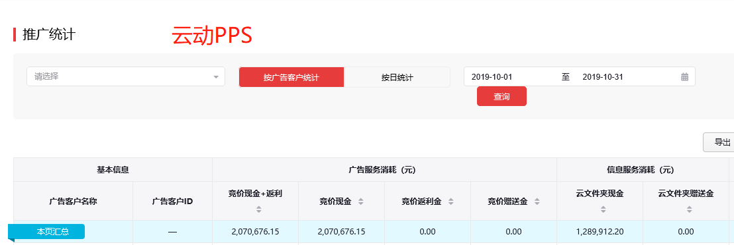
广州品唯软件有限公司 | 600001479 | - |  | 15 | 广州长隆集团有限公司 | 2000100447 | - | - | - | - | - | - | -
北京牧澜文化传播有限公司 | 600001476 | - |  | 16 | 北京小唱科技有限公司 | 2000100456 | 4,787.48 | 4,787.48 | - | - | - | - | -
上海拍拍贷金融信息服务有限公司 | 600001458 | - |  | 17 | 海南面对面文化传媒有限公司 | 2000100531 | - | - | - | - | - | - | -
随身云（南京）信息技术有限公司 | 600001457 | - |  | 18 | 海南新浪爱问普惠科技有限公司 | 2000100616 | - | - | - | - | - | - | -
捷众普惠国际融资租赁有限公司 | 600001447 | - |  | 19 | 叮当快药科技集团有限公司 | 2000100773 | - | - | - | - | - | - | -
成都瑞安云科技股份有限公司 | 600001437 | - |  | 20 | 深圳市百易信息技术有限公司 | 2000100879 | - | - | - | - | - | - | -
北京链家房地产经纪有限公司 | 600001435 | 2,593,221.87 |  | 聚塔
天弘基金管理有限公司 | 600001431 | - |  | 序号 | 广告客户名称 | 广告客户ID | 竞价现金+返利消耗（元） | 效果 | 竞价返利金消耗（元） | 竞价赠送金消耗（元） | 云文件 | 云文件夹赠送金消耗（元） | 耀星流量劵消耗
深圳投哪金融服务有限公司 | 600001429 | - |  | 1 | 上海若友网络科技有限公司 | 1000000236 | - | - | - | - | - | - | -
上海阅聚文化传媒有限公司 | 600001427 | - |  | 2 | 上海阑途信息技术有限公司 | 1000000490 | 365,301.27 | 365,301.27 | - | - | 16,021.50 | - | -
厦门美图网科技有限公司 | 600001426 | - |  | 3 | 苏州贝尔塔数据技术有限公司 | 1000000545 | - | - | - | - | - | - | -
北京小唱科技有限公司 | 600001425 | 139,423.18 |  | 4 | 上海合合信息科技发展有限公司 | 1000000589 | - | - | - | - | - | - | -
北京爱音斯坦文化传媒股份有限公司 | 600001417 | - |  | 5 | 智者四海（北京）技术有限公司 | 2000100719 | - | - | - | - | - | - | -
上海易点时空网络有限公司 | 600001405 | -
武汉集多信息科技有限公司 | 600001397 | -
天津小屋信息科技有限公司 | 600001390 | 4,475,133.60 | 1,398,711.00
链家网（北京）科技有限公司 | 600001378 | -
狐狸金服（北京）信息科技有限公司 | 600001373 | -
上海磐公信息科技有限公司 | 600001366 | -
云智联网络科技（北京）有限公司 | 600001350 | 84,486.48
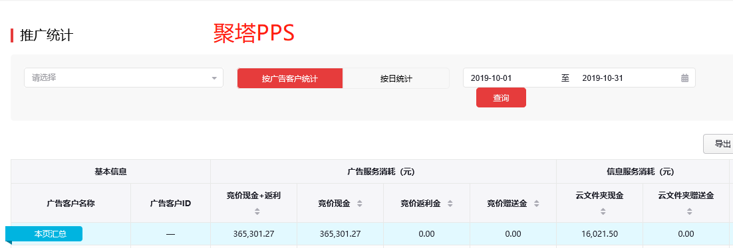
上海震略信息科技有限公司 | 600001346 | 6,915.50
北京萌小猪网络科技有限公司 | 600001341 | -
广州智悦网络科技有限公司 | 600001337 | 32,444.30
杭州秀铂网络科技有限公司 | 600001330 | -
南京新与力文化传播有限公司 | 600001325 | 207,323.40
杭州贝购科技有限公司 | 600001313 | -
湖北极速看点科技有限公司 | 600001312 | -
国泰君安证券股份有限公司 | 600001311 | -
有货（江苏）商贸服务有限公司 | 600001301 | -
杭州王耀网络科技有限公司 | 600001295 | -
安徽拿拿信息科技有限公司 | 600001291 | -
金华就约我吧网络科技有限公司 | 600001287 | 122,069.94
上海本来生活信息科技有限公司 | 600001277 | -
上海趣盛网络科技有限公司 | 600001267 | -
北京保吧网络技术有限公司 | 600001266 | -
上海若友网络科技有限公司 | 600001265 | -
小米科技有限责任公司 | 600001257 | -
广州梦映动漫网络科技有限公司 | 600001252 | -
北京悟空出行科技有限公司 | 600001250 | -
上海美昔贸易有限公司 | 600001248 | -
北京银讯财富信息技术有限公司 | 600001245 | 13,607.24
北京普洛思博尔投资咨询有限公司 | 600001229 | -
北京抖动青春科技有限公司 | 600001228 | -
北京智阅网络科技有限公司 | 600001215 | -
北京华育保险经纪有限公司 | 600001214 | -
北京纯粹旅行有限公司 | 600001184 | 61,896.22
广州酷狗计算机科技有限公司 | 600001183 | -
武汉斗鱼网络科技有限公司 | 600001178 | -
招商基金管理有限公司 | 600001168 | -
北京易融慧金科技有限公司 | 600001140 | -
北京空间变换科技有限公司 | 600001139 | -
北京搜狐新媒体信息技术有限公司 | 600001131 | -
深圳市天天学农网络科技有限公司 | 600001130 | -
窄播（杭州）网络科技有限公司 | 600001128 | -
北京网利科技有限公司 | 600001127 | -
上海悦易网络信息技术有限公司 | 600001108 | 31,360.16
安吉汽车租赁有限公司 | 600001100 | -
成都乐动信息技术有限公司 | 600001098 | -
上海维信荟智金融科技有限公司 | 600001076 | -
北京文星在线科技有限公司 | 600001058 | -
北京闪银奇异科技有限公司 | 600001031 | 1,282,530.73
上海阿牛信息科技有限公司 | 600001024 | -
网易有道信息技术（北京）有限公司 | 600000929 | -
上海点荣金融信息服务有限责任公司 | 600000925 | -
速伯艾特（北京）国际酒店管理有限公司 | 600000919 | -
上海触宝信息技术有限公司 | 600000909 | -
虎扑（上海）文化传播股份有限公司 | 600000884 | -
新浪网技术（中国）有限公司 | 600000861 | 2,068,763.37
成都美尔贝科技股份有限公司 | 600000852 | -
金华星秀文化传播有限公司 | 600000838 | -
成都美尔贝科技股份公司 | 600000836 | -
滴滴出行科技有限公司 | 600000828 | 92,909.75
北京小桔科技有限公司 | 600000821 | 895,901.24
珠海市轻点文化传播有限公司 | 600000810 | -
深圳市优品投资顾问有限公司 | 600000804 | 164,175.06
御驾（上海）网络技术服务有限公司 | 600000795 | -
北京搜狗科技发展有限公司 | 600000781 | -
上海播乐网络科技有限公司 | 600000772 | -
当当数媒（武汉）电子商务有限公司 | 600000758 | -
北京一笑科技发展有限公司 | 600000756 | -
安彼迎网络（北京）有限公司 | 600000752 | -
深圳市脸萌科技有限公司 | 600000750 | -
脸萌技术（深圳）有限公司 | 600000725 | -
合肥泽谷网络科技有限公司 | 400002540 | -
北京蓝湾博阅科技有限公司 | 400002528 | 3,741.00
互诚信息技术（上海）有限公司 | 400002484 | -
上海汉涛信息咨询有限公司 | 400002473 | -
北京一米人力资源服务有限公司 | 400002428 | -
广州晓志网络科技有限公司 | 400002427 | -
福州佳软软件技术有限公司 | 400002419 | 10,560.20
金华市榕海网络科技有限公司 | 400002411 | 9,730.50
深圳掌中游网络科技有限公司 | 400002382 | 14,642.00
中国电信股份有限公司云计算分公司 | 400002380 | 4,315.00
宁波新诚优聘服务外包有限公司 | 400002370 | 34,168.40
北京沐光时代文化传媒有限公司 | 400002333 | -
北京超职科技有限公司 | 400002312 | 9,996.50
海南越强网络科技有限公司 | 400002295 | 14,904.00
清科管理顾问集团有限公司 | 400002281 | 8.01
浙江嗨皮网络科技有限公司 | 400002278 | 140,270.00
北京小红绳网络科技有限公司 | 400002264 | 172.30
北京厚财厚德信息科技有限公司 | 400002260 | 23,251.10
成都橙雨科技有限公司 | 400002258 | 69,734.00
深圳市分期乐网络科技有限公司 | 400002253 | 29,022.60
高露洁棕榄（中国）有限公司 | 400002227 | -
河南铭茂网络科技有限公司 | 400002211 | -
广州秋新网络科技有限公司 | 400002210 | -
北京以诺畅游网络科技有限公司 | 400002196 | 44,366.10
北京多看科技有限公司 | 400002195 | 509,512.20
温州温华网络科技有限公司 | 400002177 | 31,242.50
哈尔滨鹏博普华科技发展有限责任公司 | 400002169 | 6,524.30
珠海云迈网络科技有限公司 | 400002162 | 31,871.00
北京趣探科技有限公司 | 400002128 | -
重庆祥周网络科技有限公司 | 400002112 | -
广西趣米科技有限公司 | 400002111 | 104,998.05
杭州妙得科技有限公司 | 400002096 | 1,007,253.07
杭州网易严选贸易有限公司 | 400002093 | -
杭州优钱宝网络科技有限公司 | 400002087 | -
北京好西好信息技术有限公司 | 400002075 | 12,986.23
海南尼豆网络科技有限公司 | 400002058 | 42,809.20
澳必馥（上海）电子商务有限公司 | 400002050 | 18,503.66
安徽有钱贷金融外包服务有限公司 | 400002040 | -
天津克赛网络科技有限公司 | 400002026 | -
北京尚世骁众科技有限公司 | 400002015 | -
广州长隆集团有限公司 | 400002014 | -
广州彬乐云信息科技有限公司 | 400002001 | -
北京阿基米游网络科技有限公司 | 400001997 | -
深圳市华问科技有限公司 | 400001979 | -
重庆甜芯芯信息科技有限公司 | 400001971 | 31,540.09
上海闪潮科技有限公司 | 400001964 | 10,011.93
北京偶缘科技有限公司 | 400001961 | -
大连云栖科技有限公司 | 400001952 | 21,077.40
广州万追梦信息技术有限公司 | 400001951 | 1,705.60
大连万追梦信息技术有限公司 | 400001950 | -
三河叶海达尚科技有限公司 | 400001948 | -
银河期货有限公司 | 400001942 | 7,089.30
北京屹品文惠科技有限公司 | 400001933 | 43,213.47
上海投中信息咨询股份有限公司 | 400001931 | 3,755.62
深圳市前海中信富金融服务有限公司 | 400001921 | -
东莞市铭博然贷款代理有限公司 | 400001920 | -
上海新汇通投资顾问有限公司 | 400001884 | 343,250.01
有得赚（北京）科技有限公司 | 400001877 | 55,564.20
北京易加盟科技有限公司 | 400001865 | 522.30
杭州知聊信息技术有限公司 | 400001863 | 156,740.10
上海犬岛信息科技有限公司 | 400001851 | -
叮当快药科技集团有限公司 | 400001824 | 90,529.62
广州高至影像科技股份有限公司 | 400001820 | -
厦门美柚信息科技有限公司 | 400001807 | -
青文营销策划（深圳）有限公司 | 400001721 | -
北京微鲤科技有限公司 | 400001716 | -
财通证券股份有限公司 | 400001707 | -
贵港市信德小额贷款有限公司 | 400001697 | -
福州众智星辰信息科技有限公司 | 400001689 | -
河南天眸网络科技有限公司 | 400001688 | 217,698.62
广州慕广科技有限公司 | 400001671 | -
南方基金管理股份有限公司 | 400001643 | 344.00
北京坚果信用管理有限公司 | 400001640 | 4,950.50
旅悦旅游信息技术（北京）有限公司 | 400001620 | -
厦门迅熙网络科技有限公司 | 400001582 | -
上海京东到家元信信息技术有限公司 | 400001544 | 421,680.88
杭州聚轮网络科技有限公司 | 400001521 | 323,263.50
北京易定科技有限公司 | 400001520 | -
北京小宠伴你网络科技有限公司 | 400001497 | -
深圳市朝夕科技有限公司 | 400001491 | -
湖北左眼眺科技有限公司 | 400001453 | -
北京兔玩在线科技有限公司 | 400001450 | -
华西证券股份有限公司 | 400001437 | -
重庆小调信息科技有限公司 | 400001435 | -
上海韵文博鉴信息科技有限公司 | 400001422 | -
中国移动国际有限公司 | 400001421 | -
中国（香港）中国移动国际有限公司北京代表处 | 400001420 | -
深圳华海乐盈网络科技集团有限公司 | 400001409 | -
北京水母科技有限公司 | 400001401 | -
东莞证券股份有限公司 | 400001357 | 16,855.20
北京海田冀网络科技有限公司 | 400001353 | -
智者四海（北京）技术有限公司 | 400001351 | 5,304,411.40
南京华易电子科技有限公司 | 400001340 | -
金毛豆技术开发（北京）有限公司 | 400001339 | 520,894.79
北京欢乐时间网络科技有限公司 | 400001336 | -
优信拍（北京）信息科技有限公司 | 400001334 | 3,170,707.29
南京买哪儿网络科技有限公司 | 400001333 | -
北京同城必应科技有限公司 | 400001331 | -
上海霁尊网络科技有限公司 | 400001330 | -
武汉华中时讯科技有限责任公司 | 400001320 | -
合肥帕邦网络科技有限公司 | 400001310 | -
车好多旧机动车经纪（北京）有限公司 | 400001264 | 4,937,507.20
杭州中展科技有限公司 | 400001250 | 1,451.50
北京大汉成吉科技发展有限公司 | 400001249 | -
英仕互联(北京)信息技术有限公司 | 400001241 | 523,305.40
海南蓝盈科技信息技术有限公司 | 400001232 | -
北京网易有道计算机系统有限公司 | 400001225 | -
英仕互联（北京）信息技术有限公司 | 400001224 | -
深圳盛甜科技有限公司 | 400001212 | -
深圳市逗娱科技有限公司 | 400001209 | -
北京领英信息技术有限公司 | 400001163 | -
五矿电子商务有限公司 | 400001159 | 48.08
北京云动九天科技有限公司 | 400001152 | 1,640,505.34
挖财网络技术有限公司 | 400001145 | -
杭州信喜商务咨询有限公司 | 400001144 | -
天津每日趣阅网络技术有限公司 | 400001142 | -
杭州递金网络科技有限公司 | 400001141 | -
快看世界（北京）科技有限公司 | 400001124 | 1,078,135.71
南宁市致同小额贷款有限公司 | 400001096 | -
福州百盛合创网络科技有限公司 | 400001090 | -
北京炫果壳信息技术股份有限公司 | 400001081 | -
上海袋虎信息技术有限公司 | 400001074 | 120,031.20
北京中文在线文化传媒有限公司 | 400001073 | -
北京优虎网络科技有限公司 | 400001058 | 369,583.10
杭州尚牛信息技术有限公司 | 400001056 | -
抚州市恩牛网络小额贷款有限公司 | 400001054 | -
北京自如信息科技有限公司 | 400001049 | -
北京咚漫娱乐有限公司 | 400001048 | -
北京决策信诚科技有限公司 | 400001042 | 12,717.55
北京鼎力创世科技有限公司 | 400001040 | -
北京傲游天下科技有限公司 | 400001039 | 14,181.60
河南阿木木网络科技有限公司 | 400001035 | -
上海东证期货有限公司 | 400001033 | 19,763.90
杭州恩牛网络技术有限公司 | 400001032 | 1,414,677.53
网易（杭州）网络有限公司 | 400001025 | -
北京牛投邦科技咨询有限公司 | 400001024 | -
江苏车置宝信息科技股份有限公司 | 400001010 | -
上海琴叶网络科技有限公司 | 400001002 | -
北京虎扑体育文化发展有限公司 | 300000982 | -
新传在线(北京)信息技术有限公司 | 300000971 | 245,627.10
北京汇通天下物联科技有限公司 | 300000939 | -
环球车享汽车租赁有限公司 | 300000933 | -
上海誉炎网络科技有限公司 | 300000911 | -
深圳市阿卡索资讯股份有限公司 | 300000899 | -
兴业消费金融股份公司 | 300000898 | -
北京贞观雨科技有限公司 | 300000895 | -
法桥科技（北京）有限公司 | 300000890 | -
致美生活（北京）科技有限公司 | 300000889 | -
北京快码加编科技有限公司 | 300000872 | -
北京疯狂体育产业管理有限公司 | 300000857 | 6,488.50
上海麦晗科技有限公司 | 300000855 | -
北京市渠道网络技术开发有限公司 | 300000854 | 7,341.30
北京大米科技有限公司 | 300000842 | -
安徽省渠道网络股份有限公司 | 300000841 | -
广州欢聚小额贷款有限责任公司 | 300000813 | -
深圳华盛商业发展有限公司 | 300000800 | -
好慷（厦门）信息技术有限公司 | 300000789 | 38,793.10
上海金异信息技术有限公司 | 300000787 | -
北京智德天成信息技术有限公司 | 300000776 | -
杭州青灯网络科技有限公司 | 300000775 | -
重庆猪八戒网络有限公司 | 300000769 | -
北京凯谱乐科技有限公司 | 300000750 | -
深圳回收宝科技有限公司 | 300000725 | 17,162.68
芜湖乐哈哈网络科技有限公司 | 300000714 | -
上海浅橙网络科技有限公司 | 300000687 | -
首约科技（北京）有限公司 | 300000685 | -
浙江汤团网络科技有限公司 | 300000679 | -
北京股商信息科技有限公司 | 300000674 | -
上海合合信息科技发展有限公司 | 300000668 | -
深圳东来网络科技有限公司 | 300000657 | -
厦门旺贷金融技术服务有限公司 | 300000648 | -
重庆东金投资顾问有限公司江苏分公司 | 300000630 | -
北京游戏创客科技有限公司 | 300000622 | -
上海齐家网信息科技股份有限公司 | 300000583 | -
齐家网（上海）网络科技有限公司 | 300000569 | -
达疆网络科技（上海）有限公司 | 300000554 | -
深圳前海全棉时代电子商务有限公司 | 300000543 | -
深圳信通知本科技有限公司 | 300000529 | -
中互保（北京）科技有限公司 | 300000519 | 8,480.10
新浪时金（上海）信息技术有限公司 | 300000512 | -
北京搜狗信息服务有限公司 | 100000508 | 1,435,836.46
北京雪盈信息技术有限公司 | 100000505 | -
深圳市百易信息技术有限公司 | 100000504 | 44,530.72
浙江齐聚科技有限公司 | 100000498 | -
上海益盟软件技术股份有限公司 | 100000494 | -
北京良仓文化传播有限公司 | 100000492 | -
北京环球兴学科技发展有限公司 | 100000480 | 90,252.00
重庆东金投资顾问有限公司 | 100000478 | -
西安瑜乐文化科技股份有限公司 | 100000471 | -
西安四季恒通信息科技有限公司 | 100000469 | -
北京维康恒美信息技术有限公司 | 100000465 | 207,048.00
深圳民航凯亚有限公司 | 100000456 | -
北京风云变幻科技有限公司 | 100000438 | -
谛听网络技术（杭州）有限公司 | 100000422 | -
北京搜狐软件科技有限公司 | 100000419 | -
北京秘味科技有限公司 | 100000405 | -
武汉瓯越网视有限公司 | 100000359 | 1,436,275.60
北京新陌科技有限公司 | 100000341 | -
北京华图宏阳网络科技有限公司 | 100000335 | 54,889.09
北京点众科技股份有限公司 | 100000334 | 213,855.40
北京采邑科技有限公司 | 100000302 | -
上海展盟网络科技有限公司 | 100000283 | -
上海高溪金融信息服务有限公司 | 100000260 | -
北京时代脉搏信息技术有限公司 | 100000258 | -
北京金远见文物鉴定有限公司 | 100000207 | -
深圳燃冰信息科技有限公司 | 100000195 | -
上海任意门科技有限公司 | 100000194 | -
广州坚和网络科技有限公司 | 100000184 | -
深圳市闪聚互动网络科技有限公司 | 100000182 | -
车巴达（苏州）网络科技有限公司 | 100000156 | 66,511.90
北京金未来金融信息服务有限公司 | 100000154 | -
北京天创时代信息技术有限公司 | 100000139 | 95,118.19
深圳洽客科技有限公司 | 100000130 | 64,809.61
成都唯快不破网络科技有限公司 | 100000118 | -
晋松（上海）网络信息技术有限公司 | 100000113 | 85,892.20
北京金山安全软件有限公司 | 100000112 | -
北京盛世创富证券投资顾问有限公司 | 100000110 | -
紫梧桐（北京）资产管理有限公司 | 100000096 | -
上海为都信息科技有限公司 | 100000084 | -
广东时代传媒有限公司 | 100000081 | -
上海锐巍信息技术有限公司 | 100000073 | -
广州彩瞳网络技术有限公司 | 100000064 | -
北京爱康体检宝健康科技有限公司 | 100000057 | 17,676.00
北京桔子分期电子商务有限公司 | 100000049 | -
远誉广告（中国）有限公司 | 100000048 | -
苏州众达信息科技有限公司 | 100000046 | -
北京亿心宜行汽车技术开发服务有限公司 | 100000026 | 46,264.40
杭州贝沃科技有限公司 | 100000021 | -

vivo&魅族
 | 媒体返点基数 | 媒体现金消耗 |  |  |  |  |  | 10月带余额转户 |  |  |  |  |  |  |  |  | 网服CPT |  |  |  |  |  |  |  |  |  | 唯品会 |  |  |  |  |  |  |  |  | 魅族
网服 | 78,674,862.22 | 78,603,752.10 |  |  |  |  |  | 媒体 | 广告形式 | 子账户 | 期初余额 | 本期消耗 | 本期剩余未消耗期初 | 本期媒体现金消耗 | 转户时间 | 备注 | vivo软件商店CPT推广结算单 |  |  |  |  |  |  |  |  |  | CPT |  |  |  |  |  |  |  |  | 时间 | 客户名称 | 客户id | 曝光量 | 点击量 | 下载量 | 点击率 | 下载率 | 点击单价 | 下载单价 | 千次曝光消费 | 消费
开域-金融电商 | 276,982.50 | 276,982.50 |  |  |  |  |  | 维沃移动通信有限公司 | CPC | yiche888 | 21,385.92 | 210306.71 | - | 188,920.79 | 6月 | 11月继续消耗期初 | 甲方公司名称 | 维沃移动通信有限公司 |  |  |  |  |  |  |  |  | vivo软件商店CPT推广结算单 |  |  |  |  |  |  |  |  | 2019-10-01 | 恒信贵金属有限公司 | 10954480 | 6351042 | 10451 | 1605 | 0.0016 | 0.0003 | 1.8858 | 12.2797 | 3.1 | 19708.95
爱德康赛-旅教工 | 1,425,516.70 | 1,425,516.70 |  |  |  |  |  | 维沃移动通信有限公司 | CPD | 18122458657 | 58,767.10 | 49724.2 | 9,042.90 | - | 8月 | 11月继续消耗期初 | 乙方公司名称 | 北京多彩互动广告有限公司 |  |  |  |  |  |  |  |  | 甲方公司名称 | 维沃移动通信（深圳）有限公司 |  |  |  |  |  |  |  | 2019-10-01 | 北京我乐视界信息科技有限公司广州分公司 | 9882677 | 399855 | 2631 | 984 | 0.0066 | 0.0025 | 1.101 | 2.9439 | 7.2 | 2896.81
亨利嘉业-屈臣氏 | 222,533.20 | 218,169.80 |  |  |  |  |  | 维沃移动通信有限公司 | CPD | julang | 10,000.00 | - | 10,000.00 | - | 8月 | 11月继续消耗期初 | 合同编号 |  |  |  |  |  |  |  |  |  | 乙方公司名称 | 北京多彩互动广告有限公司 |  |  |  |  |  |  |  | 2019-10-01 | 北京有道艺能科技有限公司 | 147969009 | 44 | 2 | 2 | 0.0455 | 0.0455 | 5.06 | 5.06 | 230 | 10.12
1后台网服 | 二级代理商用户名 | 总消费（元） | CPD消费（元） | 信息流消费（元） | 广告联盟消费（元） |  | 广告联盟消费（元） | 维沃移动通信有限公司 | 营销平台 | 198089020 | 491.10 | - | 491.10 | - | 10月 | 11月继续消耗期初 | 序号 | 产品名称 | 合作内容 | 位置 | 产品ID | 刊例价 |  |  |  |  | 合同编号 |  |  |  |  |  |  |  |  |  |  |  |  |  |  |  |  |  |  |  | 22615.88
 |  |  |  |  | CPD（元） | 信息流（元） |  |  |  |  |  |  |  |  |  |  | 2 | 酷狗直播 | vivo商店周年庆 | 主会场第2位 | 51235 | 108,100 |  |  |  |  | 序号 | 产品名称 | 推广日期 | 预约推广位编号 | 预约推广位名称 | 刊例价 | 周期 | 产品ID | 分类
淮安爱德康赛广告有限公司 | adconcepts_jy | 179,965.50 | 179,965.50 | - | - | - | - |  |  |  |  |  |  |  |  |  | 3 | 哔哩哔哩 | vivo商店周年庆 | 主会场第3位 | 48666 | 83,600 |  |  |  |  | 1 | 唯品会 | 2019-10-10 | AM-8 | 闪屏 | 402300 | 5 | 49068 | 购物优惠
北京多彩互动广告有限公司 | adnice_08 | 195,334.30 | - | - | - | 195,334.30 | 195,334.30 |  |  |  |  |  |  |  |  |  | 订单金额总计（元）： |  | 191,700.00 |  |  |  |  |  |  |  | 常规资源刊例金额总计（元）： |  | 402,300.00
深圳市微网力合信息技术有限公司 | AD_WWLH | 10,501.10 | 10,501.10 | - | - | - | - |  |  |  |  |  |  |  |  |  | 刊例折扣（元）： |  | 0.96 |  |  |  |  |  |  |  | 刊例折扣： |  | 0.94
无锡昂然时代广告有限公司 | angan01 | 105,725.80 | 105,725.80 | - | - | - | - |  |  |  |  |  |  |  |  |  | 刊例折后金额（元）： |  | 184,032.00 |  |  |  |  |  |  |  | 订单金额总计（元）： |  | 378,162.00
南京安与吉信息技术有限公司 | Angvivo_dc01 | 3,560.70 | 3,560.70 | - | - | - | -
北京天卓科技有限公司 | bjtz_DC01 | 107,692.70 | 107,692.70 | - | - | - | -
北京础瑜广告有限公司 | chuyu01 | 46,556.60 | 46,556.60 | - | - | - | - |  |  |  |  |  |  |  |  |  | vivo软件商店CPT推广结算单 |  |  |  |  |  |  |  |  |  | CPD
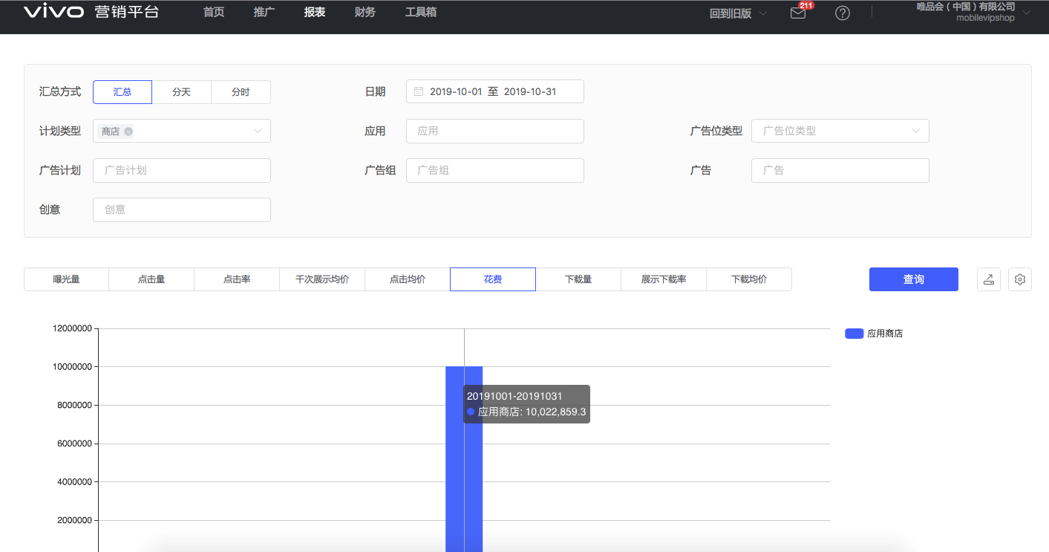
欢聚时代文化传媒（北京）有限公司 | HJSD_2017 | 14,372.10 | 14,372.10 | - | - | - | - |  |  |  |  |  |  |  |  |  | 甲方公司名称 | 维沃移动通信有限公司
深圳华腾时代科技有限公司 | Huateng01 | 412,600.00 | 411,798.20 | - | 801.80 | - | 801.80 |  |  |  |  |  |  |  |  |  | 乙方公司名称 | 北京多彩互动广告有限公司
深圳金十传媒有限公司 | jinshicm | 2,003.34 | - | 2,003.34 | - | - | - |  |  |  |  |  |  |  |  |  | 合同编号
深圳久云科技有限公司 | JYKJ001 | 297,867.80 | 297,867.80 | - | - | - | - |  |  |  |  |  |  |  |  |  | 序号 | 产品名称 | 推广日期 | 预约推广位编号 | 预约推广位名称 | 刊例价 | 周期 | 产品ID | 分类 | 购买词
安徽省普斯利网络科技有限公司 | PSLysk | 350,791.90 | 350,791.90 | - | - | - | - |  |  |  |  |  |  |  |  |  | 14 | 酷狗音乐 | 2019-10-01 | AM-22/AM-23 | 搜索结果列表第一位/联想APP第一位 | 10440 | 43739 | 47698 | 视频音乐 | 音乐
深圳市深广成科技有限公司 | sgc2018 | 887,209.70 | 887,209.70 | - | - | - | - |  |  |  |  |  |  |  |  |  | 15 | 酷狗音乐 | 2019-10-02 | AM-22/AM-23 | 搜索结果列表第一位/联想APP第一位 | 10440 | 43740 | 47698 | 视频音乐
申坤互动(宁波)信息技术有限公司 | shenkun01 | 966,986.30 | 966,986.30 | - | - | - | - |  |  |  |  |  |  |  |  |  | 16 | 酷狗音乐 | 2019-10-03 | AM-22/AM-23 | 搜索结果列表第一位/联想APP第一位 | 10440 | 43741 | 47698 | 视频音乐
上海土拨鼠网络科技有限公司 | tuboshu1116 | 155,384.30 | 155,384.30 | - | - | - | - |  |  |  |  |  |  |  |  |  | 17 | 酷狗音乐 | 2019-10-04 | AM-22/AM-23 | 搜索结果列表第一位/联想APP第一位 | 10440 | 43742 | 47698 | 视频音乐
北京微网通联股份有限公司 | weiwangvivo_123 | 30,635.40 | 30,635.40 | - | - | - | - |  |  |  |  |  |  |  |  |  | 18 | 酷狗音乐 | 2019-10-05 | AM-22/AM-23 | 搜索结果列表第一位/联想APP第一位 | 10440 | 43743 | 47698 | 视频音乐
深圳市微网力合信息技术有限公司 | wwlh201701 | 104,236.27 | 94,539.60 | 9,696.67 | - | - | - |  |  |  |  |  |  |  |  |  | 19 | 酷狗音乐 | 2019-10-06 | AM-22/AM-23 | 搜索结果列表第一位/联想APP第一位 | 10440 | 43744 | 47698 | 视频音乐
北京旭日先锋信息技术有限公司 | xrxf2019 | 27,921.50 | 27,921.50 | - | - | - | - |  |  |  |  |  |  |  |  |  | 20 | 酷狗音乐 | 2019-10-07 | AM-22/AM-23 | 搜索结果列表第一位/联想APP第一位 | 10440 | 43745 | 47698 | 视频音乐
深圳市亿科数字科技有限公司 | yikeshuzi01 | 14,247.91 | - | 14,247.91 | - | - | - |  |  |  |  |  |  |  |  |  | 21 | 酷狗音乐 | 2019-10-08 | AM-22/AM-23 | 搜索结果列表第一位/联想APP第一位 | 8700 | 43746 | 47698 | 视频音乐
深圳市优联达科技有限公司 | yldjrhy | 23,903.50 | 23,903.50 | - | - | - | - |  |  |  |  |  |  |  |  |  | 22 | 汽车报价大全 | 2019-10-01 | AM-22/AM-23 | 搜索结果列表第一位/联想APP第一位 | 14760 | 43739 | 48070 | 生活服务 | 车
广州骏伯网络科技有限公司 | ysk_gzjunbo2017 | 49,463.20 | 49,463.20 | - | - | - | - |  |  |  |  |  |  |  |  |  | 23 | 汽车报价大全 | 2019-10-02 | AM-22/AM-23 | 搜索结果列表第一位/联想APP第一位 | 14760 | 43740 | 48070 | 生活服务
深圳市浩云科技有限公司 | YSK_hy38 | 363,841.00 | 363,841.00 | - | - | - | - |  |  |  |  |  |  |  |  |  | 24 | 汽车报价大全 | 2019-10-03 | AM-22/AM-23 | 搜索结果列表第一位/联想APP第一位 | 14760 | 43741 | 48070 | 生活服务
深圳市知能达鑫科技有限公司 | zhinengdx | 1,361,279.70 | 1,361,279.70 | - | - | - | - |  |  |  |  |  |  |  |  |  | 25 | 汽车报价大全 | 2019-10-04 | AM-22/AM-23 | 搜索结果列表第一位/联想APP第一位 | 14760 | 43742 | 48070 | 生活服务
2后台网服 | 用户名 | 总消费（元） | CPD消费（元） | 信息流消费（元） | 广告联盟消费（元） |  | 广告联盟消费（元） |  |  |  |  |  |  |  |  |  | 26 | 汽车报价大全 | 2019-10-05 | AM-22/AM-23 | 搜索结果列表第一位/联想APP第一位 | 14760 | 43743 | 48070 | 生活服务
 |  |  |  |  | CPD（元） | 信息流（元） |  |  |  |  |  |  |  |  |  |  | 27 | 汽车报价大全 | 2019-10-06 | AM-22/AM-23 | 搜索结果列表第一位/联想APP第一位 | 14760 | 43744 | 48070 | 生活服务
上海京东到家元信信息技术有限公司 | 123JDDJDD | 280,464.60 | 280,464.60 | - | - | - | - |  |  |  |  |  |  |  |  |  | 28 | 汽车报价大全 | 2019-10-07 | AM-22/AM-23 | 搜索结果列表第一位/联想APP第一位 | 14760 | 43745 | 48070 | 生活服务
哈尔滨同趣网络科技有限公司 | 13351113737 | 2,493.50 | 2,493.50 | - | - | - | - |  |  |  |  |  |  |  |  |  | 29 | 汽车报价大全 | 2019-10-08 | AM-22/AM-23 | 搜索结果列表第一位/联想APP第一位 | 12300 | 43746 | 48070 | 生活服务
英仕互联（北京）信息技术有限公司 | 13811960060 | 101,920.20 | 101,920.20 | - | - | - | - |  |  |  |  |  |  |  |  |  | 30 | 汽车报价大全 | 2019-10-09 | AM-22/AM-23 | 搜索结果列表第一位/联想APP第一位 | 12300 | 43747 | 48070 | 生活服务
北京飞阅信息科技有限公司 | 153097069 | 282,183.20 | 282,183.20 | - | - | - | - |  |  |  |  |  |  |  |  |  | 31 | 汽车报价大全 | 2019-10-10 | AM-22/AM-23 | 搜索结果列表第一位/联想APP第一位 | 12300 | 43748 | 48070 | 生活服务
宁波新诚优聘服务外包有限公司 | 161348687 | 174,681.10 | 174,681.10 | - | - | - | - |  |  |  |  |  |  |  |  |  | 32 | 汽车报价大全 | 2019-10-11 | AM-22/AM-23 | 搜索结果列表第一位/联想APP第一位 | 14145 | 43749 | 48070 | 生活服务
广州维度网络科技有限公司 | 18122458657 | 49,724.20 | 49,724.20 | - | - | - | - |  |  |  |  |  |  |  |  |  | 33 | 汽车报价大全 | 2019-10-12 | AM-22/AM-23 | 搜索结果列表第一位/联想APP第一位 | 12300 | 43750 | 48070 | 生活服务
杭州弧途科技有限公司 | 18668181711 | 223,269.10 | 223,269.10 | - | - | - | - |  |  |  |  |  |  |  |  |  | 34 | 汽车报价大全 | 2019-10-13 | AM-22/AM-23 | 搜索结果列表第一位/联想APP第一位 | 14145 | 43751 | 48070 | 生活服务 |  | CPC
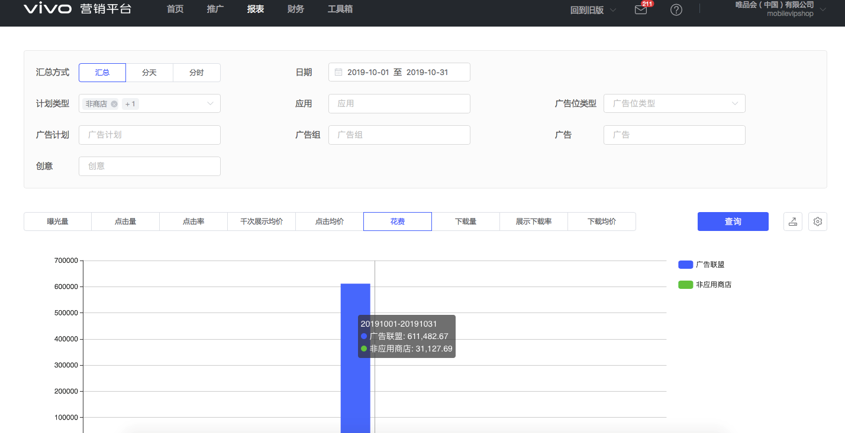
泗水微悦企业管理咨询服务中心 | 3395642036 | 846,535.30 | 846,535.30 | - | - | - | - |  |  |  |  |  |  |  |  |  | 35 | 汽车报价大全 | 2019-10-14 | AM-22/AM-23 | 搜索结果列表第一位/联想APP第一位 | 12300 | 43752 | 48070 | 生活服务
重庆子燃网络科技有限公司 | 51yuese | 12,934.90 | 12,934.90 | - | - | - | - |  |  |  |  |  |  |  |  |  | 36 | 汽车报价大全 | 2019-10-15 | AM-22/AM-23 | 搜索结果列表第一位/联想APP第一位 | 12300 | 43753 | 48070 | 生活服务
广州市全广信息科技有限公司 | 785001568 | 65,383.20 | 65,383.20 | - | - | - | - |  |  |  |  |  |  |  |  |  | 37 | 汽车报价大全 | 2019-10-16 | AM-22/AM-23 | 搜索结果列表第一位/联想APP第一位 | 12300 | 43754 | 48070 | 生活服务
深圳金缕网络科技有限公司 | 95zhibo | 15,019.70 | 15,019.70 | - | - | - | - |  |  |  |  |  |  |  |  |  | 38 | 汽车报价大全 | 2019-10-17 | AM-22/AM-23 | 搜索结果列表第一位/联想APP第一位 | 12300 | 43755 | 48070 | 生活服务
哈尔滨鹏博普华科技发展有限责任公司 | a15084661881 | 31,732.50 | 31,732.50 | - | - | - | - |  |  |  |  |  |  |  |  |  | 39 | 汽车报价大全 | 2019-10-18 | AM-22/AM-23 | 搜索结果列表第一位/联想APP第一位 | 14145 | 43756 | 48070 | 生活服务
北京磨铁数盟信息技术有限公司 | abc_937015100 | 6,301.50 | 6,301.50 | - | - | - | - |  |  |  |  |  |  |  |  |  | 40 | 汽车报价大全 | 2019-10-19 | AM-22/AM-23 | 搜索结果列表第一位/联想APP第一位 | 14145 | 43757 | 48070 | 生活服务
北京弹幕网络科技有限公司 | AcFun123 | 280,350.80 | 280,350.80 | - | - | - | - |  |  |  |  |  |  |  |  |  | 41 | 汽车报价大全 | 2019-10-20 | AM-22/AM-23 | 搜索结果列表第一位/联想APP第一位 | 14145 | 43758 | 48070 | 生活服务
上海轶昕信息技术有限公司 | aibuxing | 34,201.98 | - | 34,201.98 | - | - | - |  |  |  |  |  |  |  |  |  | 42 | 汽车报价大全 | 2019-10-21 | AM-22/AM-23 | 搜索结果列表第一位/联想APP第一位 | 12300 | 43759 | 48070 | 生活服务
百合佳缘网络集团股份有限公司 | baihe01 | 1,391.83 | - | 1,391.83 | - | - | - |  |  |  |  |  |  |  |  |  | 43 | 汽车报价大全 | 2019-10-22 | AM-22/AM-23 | 搜索结果列表第一位/联想APP第一位 | 12300 | 43760 | 48070 | 生活服务
百合网股份有限公司 | baihe123 | 596,185.20 | 596,185.20 | - | - | - | - |  |  |  |  |  |  |  |  |  | 44 | 汽车报价大全 | 2019-10-23 | AM-22/AM-23 | 搜索结果列表第一位/联想APP第一位 | 12300 | 43761 | 48070 | 生活服务
北京百合小两口信息技术有限公司 | baihedxl | 9,246.60 | 9,246.60 | - | - | - | - |  |  |  |  |  |  |  |  |  | 45 | 汽车报价大全 | 2019-10-24 | AM-22/AM-23 | 搜索结果列表第一位/联想APP第一位 | 12300 | 43762 | 48070 | 生活服务
上海万间信息技术有限公司 | Baletoo | 53,570.60 | 53,570.60 | - | - | - | - |  |  |  |  |  |  |  |  |  | 46 | 汽车报价大全 | 2019-10-25 | AM-22/AM-23 | 搜索结果列表第一位/联想APP第一位 | 14145 | 43763 | 48070 | 生活服务
北京易车互动广告有限公司 | baojiadaquan | 255,477.27 | - | 255,477.27 | - | - | - |  |  |  |  |  |  |  |  |  | 47 | 汽车报价大全 | 2019-10-26 | AM-22/AM-23 | 搜索结果列表第一位/联想APP第一位 | 14145 | 43764 | 48070 | 生活服务
北京兰博旺科技有限公司 | beijinglbw | 164,137.00 | 164,137.00 | - | - | - | - |  |  |  |  |  |  |  |  |  | 48 | 汽车报价大全 | 2019-10-27 | AM-22/AM-23 | 搜索结果列表第一位/联想APP第一位 | 14145 | 43765 | 48070 | 生活服务
上海宽娱数码科技有限公司 | Bilibili123 | 2,689,582.20 | 2,689,582.20 | - | - | - | - |  |  |  |  |  |  |  |  |  | 49 | 汽车报价大全 | 2019-10-28 | AM-22/AM-23 | 搜索结果列表第一位/联想APP第一位 | 12300 | 43766 | 48070 | 生活服务
上海蓝颢网络科技有限公司 | Bilibilidsp | 109,091.20 | 109,091.20 | - | - | - | - |  |  |  |  |  |  |  |  |  | 50 | 汽车报价大全 | 2019-10-29 | AM-22/AM-23 | 搜索结果列表第一位/联想APP第一位 | 12300 | 43767 | 48070 | 生活服务
北京易车互动广告有限公司 | bitauto | 2,707,523.60 | 2,707,523.60 | - | - | - | - |  |  |  |  |  |  |  |  |  | 51 | 汽车报价大全 | 2019-10-30 | AM-22/AM-23 | 搜索结果列表第一位/联想APP第一位 | 12300 | 43768 | 48070 | 生活服务
北京米连科技有限公司 | bjmlkj | 3,143,059.33 | 2,993,361.00 | 149,698.33 | - | - | - |  |  |  |  |  |  |  |  |  | 52 | 汽车报价大全 | 2019-10-31 | AM-22/AM-23 | 搜索结果列表第一位/联想APP第一位 | 12300 | 43769 | 48070 | 生活服务
谛听网络技术（杭州）有限公司 | Black_Magic001 | 69,985.80 | 69,985.80 | - | - | - | - |  |  |  |  |  |  |  |  |  | 常规资源刊例金额总计(元): |  | 0.00
成都骄洋家俬有限公司 | boya147258 | 3,299.20 | 3,299.20 | - | - | - | - |  |  |  |  |  |  |  |  |  | 常规资源刊例折扣(元): |  | 0.00
上海高竞文化传媒有限公司 | buge_gaming | 58,004.50 | 58,004.50 | - | - | - | - |  |  |  |  |  |  |  |  |  | 常规资源刊例折后金额总计(元): |  | 0.00
青岛弘耀复进网络科技有限公司 | chajie58441 | 8,164.40 | 8,164.40 | - | - | - | - |  |  |  |  |  |  |  |  |  | 关键词金额总计（元）： |  | 495,060.00
成都雍景科技有限公司 | chengduyj | 71,196.00 | 71,196.00 | - | - | - | - |  |  |  |  |  |  |  |  |  | 订单应付金额总计（元） |  | 495,060.00
广州诚橙网络科技有限公司 | chengtech1 | 208,930.80 | 208,930.80 | - | - | - | -
驰江（北京）信息科技有限公司 | chijiang | 2,621.80 | 2,621.80 | - | - | - | -
咪咕动漫有限公司 | chinaDM_10086 | 84,666.81 | 82,432.10 | 2,234.71 | - | - | -
北京酷划在线网络技术有限公司 | coohua | 226,449.40 | 226,449.40 | - | - | - | -
北京酷划在线网络技术有限公司 | coohua01 | 6,165.58 | - | 6,165.58 | - | - | -
重庆鲜声科技有限公司 | CQxiansheng | 13,127.00 | 13,127.00 | - | - | - | -
北京好西好信息技术有限公司 | cyjmw2019 | 28,265.70 | 28,265.70 | - | - | - | -
紫梧桐（北京）资产管理有限公司 | dankegongyu | 1,319,581.10 | 1,319,581.10 | - | - | - | -
深圳大碗网络科技有限公司 | dawan_2019 | 65,579.60 | 65,579.60 | - | - | - | -
上海微食信息科技有限公司 | Daydaycook | 136,205.90 | 136,205.90 | - | - | - | -
北京硬核聚视科技有限公司 | dianyue01 | 253,170.85 | - | 253,170.85 | - | - | -
北京硬核聚视科技有限公司 | Dianyueapk | 38,350.30 | 38,350.30 | - | - | - | -
广州东百信息科技有限公司 | dongbai | 30,672.30 | 30,672.30 | - | - | - | -
北京咚漫娱乐有限公司 | dongman | 73,565.60 | 73,565.60 | - | - | - | -
北京懂球帝科技有限公司 | dongqiudi15 | 17,421.80 | 17,421.80 | - | - | - | -
北京动心网络科技有限公司 | dongxin | 2,001.00 | 2,001.00 | - | - | - | -
北京世诚优聘科技发展有限公司 | Doumi2015 | 255,556.50 | 255,556.50 | - | - | - | -
深圳市斗秀时代文化传媒有限公司 | douxiu | 140,733.90 | 140,733.90 | - | - | - | -
广州晓志网络科技有限公司 | duoduotz | 25,607.25 | - | 25,607.25 | - | - | -
北京多看科技有限公司 | duokan | 485,421.60 | 485,421.60 | - | - | - | -
上海虎诚信息科技有限公司 | eggtartvideo1 | 3,281.61 | - | 3,281.61 | - | - | -
杭州泳江网络科技有限公司 | fantangxiaoshuo | 5,951.70 | 5,951.70 | - | - | - | -
深圳市果酱时代科技有限公司 | feizao001 | 118,643.30 | 118,643.30 | - | - | - | -
怡丰联合（北京）科技有限责任公司 | fenghuang888 | 7,710.90 | 7,710.90 | - | - | - | -
重庆疯玩科技有限责任公司 | fengjiafwhappy | 5,040.80 | 5,040.80 | - | - | - | -
北京疯狂体育产业管理有限公司 | fengkuangtiyu | 616.80 | 616.80 | - | - | - | -
深圳市菲菲教育发展有限公司 | ffmzxy | 24,954.80 | - | 24,954.80 | - | - | -
深圳星客互娱科技有限公司 | flsp1v1 | 97,248.70 | 97,248.70 | - | - | - | -
深圳市风腾科技有限公司 | ftpeiliao | 48,219.70 | 48,219.70 | - | - | - | -
北京红莲亦歌网络科技有限公司 | fujinyue | 23,746.62 | - | 23,746.62 | - | - | -
杭州旺角科技有限公司 | fuliao123midao | 52,632.60 | 52,632.60 | - | - | - | -
广州艾星网络科技有限公司 | gzaixing | 35,239.70 | 35,239.70 | - | - | - | -
广州乐游游网络科技有限公司 | gzleyouyou | 9,538.00 | 9,538.00 | - | - | - | -
广州柠柠网络科技有限公司 | gznn0508 | 145,888.10 | 145,888.10 | - | - | - | -
广州锐界网络科技有限公司 | gzrj0716 | 1,158.20 | 1,158.20 | - | - | - | -
北京和讯在线信息咨询服务有限公司 | hexunmobile | 6,287.00 | 6,287.00 | - | - | - | -
沁阳市珍阅科技有限公司 | hongdou | 4,649.60 | 4,649.60 | - | - | - | -
上海花事电子商务有限公司 | huadong | 398,270.30 | 398,270.30 | - | - | - | -
深圳市华问科技有限公司 | huawen | 16,064.80 | 16,064.80 | - | - | - | -
上海呵呵呵文化传播有限公司 | huoniaomanhua | 478,971.40 | 478,971.40 | - | - | - | -
杭州咕唧信息科技有限公司 | hzguji | 16,935.00 | 16,935.00 | - | - | - | -
杭州九盛网络科技有限公司 | hzjs12345678 | 12,630.20 | 12,630.20 | - | - | - | -
山东爱城市网信息技术有限公司 | Icity2019 | 14,491.80 | 14,491.80 | - | - | - | -
湖南快乐阳光互动娱乐传媒有限公司 | imgoTV | 177,401.40 | - | - | - | 177,401.40 | 177,401.40
北京天下秀科技股份有限公司 | inmyshow | 15,150.60 | 15,150.60 | - | - | - | -
金华天虎网络科技有限公司 | JHtianhu | 111,568.80 | 111,568.80 | - | - | - | -
河南天眸网络科技有限公司 | jianbao | 7,027.31 | - | 7,027.31 | - | - | -
江西宣禹科技有限公司 | jiangxixuanyu | 16,871.00 | 16,871.00 | - | - | - | -
河南天眸网络科技有限公司 | jianhuo | 925,422.30 | 925,422.30 | - | - | - | -
上海基分文化传播有限公司 | jifen_2016 | 1,387,662.80 | 1,387,662.80 | - | - | - | -
广州金十信息科技有限公司 | JIN10COM | 43,931.60 | 43,931.60 | - | - | - | -
河南靖巧网络科技有限公司 | jingqiaowl | 64,133.30 | 64,133.30 | - | - | - | -
广州市九浚信息技术有限公司 | jiujunapp | 303,268.70 | 303,268.70 | - | - | - | -
北京天创时代信息技术有限公司 | jmw2016888 | 130,163.60 | 130,163.60 | - | - | - | -
青岛弘耀复进网络科技有限公司 | jubatv | 2,643.09 | 880.50 | 934.29 | - | 828.30 | 828.30
北京侃家科技有限公司 | jucomjia | 99,067.50 | 99,067.50 | - | - | - | -
广州居家瘦营养健康咨询有限公司 | jujiashou | 222,104.57 | - | 222,104.57 | - | - | -
杭州聚轮网络科技有限公司 | julunsoft | 356,218.15 | 305,738.40 | 37,539.62 | - | 12,940.13 | 12,940.13
安徽聚游网络科技有限公司 | juyou111 | 9,810.60 | 9,810.60 | - | - | - | -
北京聚智在线科技有限责任公司 | juzhizaixian | 123,951.90 | 123,951.90 | - | - | - | -
北京多彩互动广告有限公司 | JYHD_300272 | 641,867.72 | 625,343.60 | 16,524.12 | - | - | -
北京多彩互动广告有限公司 | JYHD_300279 | 1,952,565.22 | 1,672,480.40 | 252,451.52 | - | 27,633.30 | 27,633.30
梅河口市圣享网络科技有限公司 | jyzt01 | 66,280.27 | - | 66,280.27 | - | - | -
北京看理想文化传媒有限公司 | kanlixiang | 28,368.30 | 28,368.30 | - | - | - | -
浙江齐聚科技有限公司 | KElezhibo111 | 42,532.60 | 42,532.60 | - | - | - | -
上海烨睿信息科技有限公司 | kellyls | 155,953.60 | 155,953.60 | - | - | - | -
深圳市晟世华泰科技有限公司 | klzt03 | 165,984.30 | - | 165,984.30 | - | - | -
快看世界（北京）科技有限公司 | kuaikanmanhua | 1,532,891.30 | 1,532,891.30 | - | - | - | -
快寻科技（武汉）有限公司 | kuaixun | 2,314.30 | 2,314.30 | - | - | - | -
广州酷狗计算机科技有限公司 | kugou_01 | 4,484,554.10 | 4,484,554.10 | - | - | - | -
深圳市千易汇网络科技有限公司 | kxjj01 | 271,946.55 | - | 271,946.55 | - | - | -
深圳市千易汇网络科技有限公司 | kxjj03 | 216,384.92 | - | 216,384.92 | - | - | -
北京蓝湾博阅科技有限公司 | lanwan | 104,613.00 | 104,613.00 | - | - | - | -
北京锋巢信息技术有限公司 | laopsiji0187 | 25,245.60 | 25,245.60 | - | - | - | -
深圳市懒人在线科技有限公司 | lazyaudio | 1,216,759.10 | 1,216,759.10 | - | - | - | -
深圳市乐唯科技开发有限公司 | leweishenzhen | 328.50 | 328.50 | - | - | - | -
深圳市爱聊科技有限公司 | liangpai | 441,258.60 | 441,258.60 | - | - | - | -
链家网（北京）科技有限公司 | lianjia2016app | 418,269.20 | 418,269.20 | - | - | - | -
天津小屋信息科技有限公司 | Lianjiachina | 1,304,604.20 | 1,304,604.20 | - | - | - | -
广州猎游信息科技有限公司 | lieyou | 131,365.80 | 131,365.80 | - | - | - | -
杭州顺为凌峰网络科技有限公司 | linda0571 | 57,490.00 | 57,490.00 | - | - | - | -
北京立达方胜信息技术有限公司 | linyanlong | 107,059.30 | 107,059.30 | - | - | - | -
广州荔支网络技术有限公司 | lizhi183_ | 69,557.10 | 69,557.10 | - | - | - | -
北京洛克青石网络科技有限公司 | luoke_2018 | 3,270.70 | 3,270.70 | - | - | - | -
北京一米人力资源服务有限公司 | mangguo | 318,957.50 | 318,957.50 | - | - | - | -
深圳燃冰信息科技有限公司 | mango001 | 194,818.00 | 194,818.00 | - | - | - | -
湖南快乐阳光互动娱乐传媒有限公司 | MANGOTV | 77,213.80 | 77,213.80 | - | - | - | -
北京小唱科技有限公司 | marschan_vivo | 187,509.70 | 187,509.70 | - | - | - | -
湖北微果网络科技有限公司 | meiliaoapp | 19,605.10 | 19,605.10 | - | - | - | -
杭州米络科技有限公司 | melottech | 642,274.16 | 150,767.40 | 242,722.28 | - | 248,784.48 | 248,784.48
上海星艾网络科技有限公司 | memeshow | 769,772.00 | 769,772.00 | - | - | - | -
深圳聚力未来网络科技有限公司 | MeMe_0226 | 20,342.10 | 20,342.10 | - | - | - | -
北京阅见天下科技有限公司 | mfxsqj | 27,952.68 | - | 27,952.68 | - | - | -
杭州旺角科技有限公司 | midao01 | 1,703.61 | - | 1,703.61 | - | - | -
咪咕视讯科技有限公司 | miguvideo | 1,220,570.60 | 1,220,570.60 | - | - | - | -
咪咕音乐有限公司 | miguyinyue | 1,850,670.00 | 1,850,670.00 | - | - | - | -
咪咕音乐有限公司 | miguyinyue01 | 79,306.58 | - | 79,306.58 | - | - | -
咪咕数字传媒有限公司 | miguyuedu | 571,663.15 | - | 571,663.15 | - | - | -
深圳市明天会更好科技有限公司 | mingtian789 | 19,074.30 | 19,074.30 | - | - | - | -
重庆甜芯芯信息科技有限公司 | Mixiong033 | 80,672.50 | 80,672.50 | - | - | - | -
苏州摩多多信息科技有限公司 | moduoduo | 164,670.30 | 164,670.30 | - | - | - | -
魔法星空（北京）网络科技有限公司 | mofa888 | 32,983.70 | 32,983.70 | - | - | - | -
漫娱贩（海南）网络科技有限公司 | myfcomic | 31,812.70 | 31,812.70 | - | - | - | -
网易传媒科技（北京）有限公司 | newsapp | 255,522.80 | 255,522.80 | - | - | - | -
上海玻城信息技术有限公司 | niuniutaojin01 | 3,643.23 | - | 3,643.23 | - | - | -
广州暖心流网络科技有限公司 | NLKJ_2018 | 83,636.80 | 83,636.80 | - | - | - | -
北京天桐互动信息技术有限公司 | Onion_TV | 158,019.30 | 158,019.30 | - | - | - | -
山西欧盾人力资源有限公司 | oudun1 | 164,525.30 | 164,525.30 | - | - | - | -
深圳欧欧网络科技有限公司 | ouou_2018 | 395,977.10 | 395,977.10 | - | - | - | -
深圳市鹏城映像科技有限公司 | pengcheng0510 | 42,493.30 | 42,493.30 | - | - | - | -
武汉荔枝网络技术有限公司 | ppyuewan | 51,596.90 | 51,596.90 | - | - | - | -
浙江石塔网络技术有限公司 | qidian123 | 466,349.69 | - | 466,349.69 | - | - | -
上海麦克风文化传媒有限公司 | qingtingfm | 251,510.60 | 251,510.60 | - | - | - | -
沁阳聚视网络科技有限公司 | qinyang | 250,128.00 | 250,128.00 | - | - | - | -
广州秋新网络科技有限公司 | qiuxingz | 297,664.50 | 297,664.50 | - | - | - | -
北京阅见天下科技有限公司 | quanji_123 | 915,927.80 | 915,927.80 | - | - | - | -
安徽省渠道网络股份有限公司 | qudao_k18 | 8,164.80 | 8,164.80 | - | - | - | -
上海萌家网络科技有限公司 | qujianpan01 | 15,273.90 | - | - | - | 15,273.90 | 15,273.90
上海二三四五移动科技有限公司 | qukankan123 | 215,020.00 | 215,020.00 | - | - | - | -
武汉热玩科技有限公司 | rewan_2019 | 205,257.20 | 205,257.20 | - | - | - | -
海南锐磊网络科技有限公司 | RuiLei | 6,352.20 | 6,352.20 | - | - | - | -
广州如翼信息技术有限公司 | ruyi_tf | 126,985.99 | 126,146.00 | - | - | 839.99 | 839.99
随身云（南京）信息技术有限公司 | setouch01 | 1,248,565.30 | 1,248,565.30 | - | - | - | -
深圳市声远文化传媒有限公司 | shengyuan | 72,890.10 | 72,890.10 | - | - | - | -
深圳聊客科技有限公司 | shengzhenlk | 35,165.80 | 35,165.80 | - | - | - | -
海南面对面文化传媒有限公司 | shenye | 126,238.10 | 125,398.20 | 839.90 | - | - | -
上海花千树信息科技有限公司 | shijijiayuan | 683,577.50 | 683,577.50 | - | - | - | -
广州舜米科技有限公司 | shunmikeji | 5,741.70 | 5,741.70 | - | - | - | -
海南尼豆网络科技有限公司 | shwr_2014 | 39,761.10 | 39,761.10 | - | - | - | -
上海新萌网络科技有限公司 | shxinmeng | 273,702.90 | 273,702.90 | - | - | - | -
上海阅文信息技术有限公司 | shyuewen | 1,297,208.24 | 1,073,142.00 | 205,193.79 | - | 18,872.45 | 18,872.45
深圳市享笑网科技有限公司 | silen90 | 4,294.70 | 4,294.70 | - | - | - | -
新浪网技术（中国）有限公司 | sinaapp | 1,278,432.47 | 473,767.20 | 30,784.19 | - | 773,881.08 | 773,881.08
上海任意门科技有限公司 | soulapp | 155,516.20 | 155,516.20 | - | - | - | -
西安利尔品牌营销策划有限公司 | sxsn19890916 | 12,642.00 | 12,642.00 | - | - | - | -
北京易天新动网络科技有限公司 | tadu123456 | 795,709.70 | 795,709.70 | - | - | - | -
...

OPPO
 |  | 网赚 | 702,275.57 |  |  |  |  | 电商金融CPT
 |  | 海南亿科思奇科技有限公司 |  | 645,275.77 | 洛阳网开电子商务有限公司 |  | 56,999.80 | OPPO软件商店非标推广结算单
 |  | 客户ID | 客户名称 | 现金消耗 | 客户ID | 客户名称 | 现金消耗 | OPPO软件商店推广位详情：
 |  | 1000028839 | YKSQ-稳当当-XXL1 | 60,581.88 | 1000044745 | LYWK-迎泽-XXL2 | 5,000.00 | 序号 | 产品名称 | 推广日期 | 推广位置 | 合作模式 | 激活/下单金额
 |  | 1000028840 | YKSQ-稳当当-XXL2 | 17,438.05 | 1000048319 | LYWK-朗嘉-XXL1 | 51,999.80 | 1、 | 当当 | 2019/10/25-2019/10.31 | 品牌专区 | CPT | 56,900.00
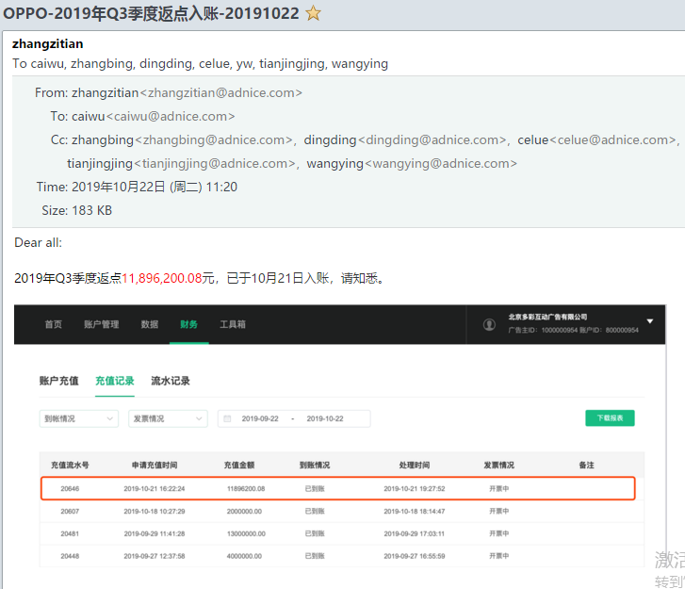
 |  | 1000028845 | YKSQ-稳当当-XXL6 | 16,223.80 |  |  |  | 小计： |  |  |  |  | 56,900.00
赠送消耗 | OA客户名称 | 1000028848 | YKSQ-稳当当-XXL9 | 83,462.60 |  |  |  | 总价（实际应付金额）：元
- | 上海凯岸信息科技有限公司 | 1000028854 | YKSQ-稳当当-XXL14 | 50,140.17 |  |  |  | 注：以下是开票资料和发票邮寄地址，请认真填写，谢谢！
- | 上海凯岸信息科技有限公司 | 1000030365 | YKSQ-稳当当-XXL18 | 109,024.59 |  |  |  | 公司名称 | 北京多彩互动广告有限公司司 |  |  | 发票类型 | 增值税专用发票（信息服务费）
- | 广东康爱多连锁药店有限公司-180731 | 1000030367 | YKSQ-稳当当-XXL19 | 50,684.14 |  |  |  | 纳税人识别号 | 91110107MA009RF80K |  |  | 发票邮寄地址 | 北京市海淀区五道口王庄路1号清华同方科技大厦B座15层
- | 广东康爱多连锁药店有限公司-180731 | 1000030369 | YKSQ-稳当当-XXL21 | 1,411.28 |  |  |  | 公司注册地址 | 北京市石景山区实兴大街30号院3号楼2层B-0822房间
- | 国泰君安证券股份有限公司 | 1000030370 | YKSQ-稳当当-XXL22 | 31,566.26 |  |  |  | 公司注册电话 | 010-82151168 |  |  | 邮编 | 100084
- | 国泰君安证券股份有限公司 | 1000030374 | YKSQ-稳当当-XXL25 | 35,261.26 |  |  |  | 开户银行 | 杭州银行北京石景山文创支行 |  |  | 收件人 | 王颖
- | 国泰君安证券股份有限公司 | 1000030376 | YKSQ-稳当当-XXL26 | 22,189.16 |  |  |  | 银行账号 | 1101040160000553155 |  |  | 联系电话 | 18730559577
- | 上海拍拍贷金融信息服务有限公司 | 1000030378 | YKSQ-稳当当-XXL28 | 22,128.78 |  |  |  | 另外，因我方开发票需要CP提供如下资料，请知悉： ﹡需要客户提供《营业执照副本》《税务登记证》《一般纳税人资格证》《开户许可证》《盖章开票资料》《结算单》等扫描件； ﹡我方将开具增值税专用发票；若对方未提供《一般纳税人资格证》，我方将开具增值税普通发票；
- | 北京决策信诚科技有限公司 | 1000030380 | YKSQ-稳当当-XXL29 | 49,327.48
- | 北京决策信诚科技有限公司 | 1000044106 | YKSQ-横琴-XXL | 12,681.04
- | 北京当当网信息技术有限公司 | 1000044107 | YKSQ-横琴-XXL1 | 15,034.53
- | 北京当当网信息技术有限公司 | 1000044108 | YKSQ-横琴-XXL2 | 11,573.16 |  |  |  | 公司名称 | 北京多彩互动广告有限公司司 |  |  | 公司名称 | 广东欢太科技有限公司
- | 上海海能证券投资顾问有限公司-19 | 1000044109 | YKSQ-横琴-XXL3 | 6,300.05 |  |  |  | 盖章处 | （公章或财务专用章） |  |  | 盖章处 | （公章或财务专用章）
- | 上海海能证券投资顾问有限公司-19 | 1000044110 | YKSQ-横琴-XXL4 | 2,418.57 |  |  |  | 商务及电话 | 张子天 18601272147 |  |  | 商务及电话 | 李卓航 18819506639
- | 杭州淘粉吧网络技术股份有限公司2019 | 1000044111 | YKSQ-横琴-XXL5 | 70.46
- | 爱钱进（北京）信息科技有限公司 | 1000044112 | YKSQ-横琴-XXL6 | 771.61
- | 爱钱进（北京）信息科技有限公司 | 1000044113 | YKSQ-横琴-XXL7 | 15,875.44 |  |  |  | 网服-安与吉
- | 北京当当网信息技术有限公司 | 1000061297 | YKSQ-微众-XXL | 31,111.46 |  |  |  | 客户名称 | 搜索推广 | 应用分发 | 总计
- | 广州掌富易购跨境电商有限公司 |  |  |  |  |  |  | ANG-GGbook小说阅读-商店 | 1596.6 | 3102 | 4698.6
- | 广州掌富易购跨境电商有限公司 |  |  |  |  |  |  | ANG-Usee社交-商店 | 917.3 | 723.3 | 1640.6
- | 广州掌富易购跨境电商有限公司 |  |  |  |  |  |  | ANG-超凡电竞-商店 | 4941.41 |  | 4941.41
- | 北京优虎商务服务有限公司 |  |  |  |  |  |  | ANG-蛋挞视频-商店 | 6963.92 | 26509.3 | 33473.22
- | 广州掌富易购跨境电商有限公司 |  |  |  |  |  |  | ANG-番薯小组-商店 | 953.4 | 4800.6 | 5754
- | 广州掌富易购跨境电商有限公司 |  |  |  |  |  |  | ANG-翻糖小说-商店 | 5767.5 | 1800.1 | 7567.6
- | 广州掌富易购跨境电商有限公司 |  |  |  |  |  |  | ANG-红豆直播-商店 | 4692.2 | 7332 | 12024.2
- | 江苏东方信使信息技术有限公司 |  |  |  |  |  |  | ANG-馒头直聘-商店 | 5867.35 | 19313.1 | 25180.45
- | 江苏东方信使信息技术有限公司 |  |  |  |  |  |  | ANG-猫眼-商店 | 338421.85 | 1061833.4 | 1400255.25
- | 深圳掌众网络服务有限公司 |  |  |  |  |  |  | ANG-美丽约-商店 | 1923.69 | 1101.1 | 3024.79
- | 福州三六零网络小额贷款有限公司 |  |  |  |  |  |  | ANG-苏耳-商店1 | 7743.4 | 15819.3 | 23562.7
- | 福州三六零网络小额贷款有限公司 |  |  |  |  |  |  | ANG-托特衣箱-商店 | 25699.32 |  | 25699.32
- | 新疆香贝丹网络科技有限公司 |  |  |  |  |  |  | ANG-我秀娱乐直播-商店 |  | 25122.1 | 25122.1
- | 北京好还科技有限公司 |  |  |  |  |  |  | ANG-西梅新闻-商店 | 25439.56 | 2719.3 | 28158.86
- | 北京好还科技有限公司
- | 北京云锐国际文化传媒有限公司 |  |  |  |  |  |  | 英派科特
- | 北京云动九天科技有限公司 |  |  |  |  |  |  | 时间 | 客户名称 | 总消耗 | 软件商店 | 非软件商店
- | 北京云动九天科技有限公司 |  |  |  |  |  |  | 20191031 | EDC013-滴滴出行-分发 | 10823.12 | 10500 | 323.12
- | 北京云锐国际文化传媒有限公司 |  |  |  |  |  |  | 20191030 | EDC013-滴滴出行-分发 | 10743.82 | 10500 | 243.82
- | 北京云锐国际文化传媒有限公司 |  |  |  |  |  |  | 20191029 | EDC013-滴滴出行-分发 | 10822.47 | 10500 | 322.47
- | 北京云锐国际文化传媒有限公司 |  |  |  |  |  |  | 20191028 | EDC013-滴滴出行-分发 | 10502.4 | 10500 | 2.4
- | 安趣盈（上海）投资咨询有限公司 |  |  |  |  |  |  | 20191027 | EDC013-滴滴出行-分发 | 10500 | 10500 | 0
- | 安趣盈（上海）投资咨询有限公司 |  |  |  |  |  |  | 20191026 | EDC013-滴滴出行-分发 | 10500 | 10500 | 0
...

应用宝
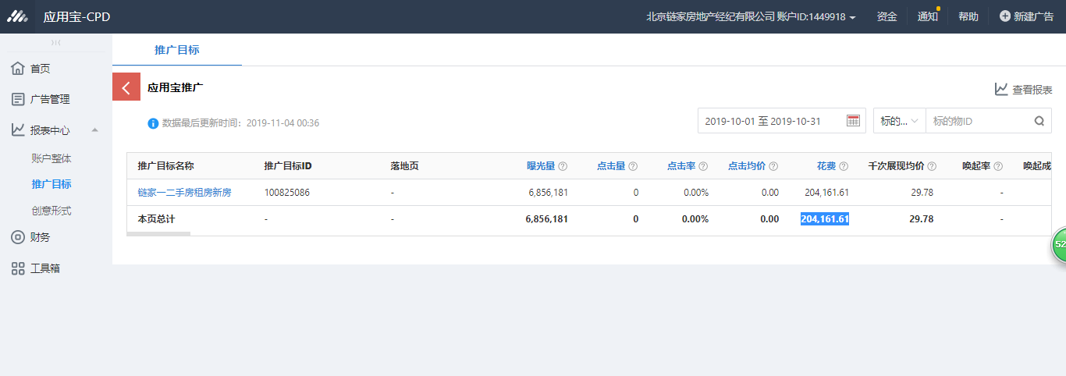

其他
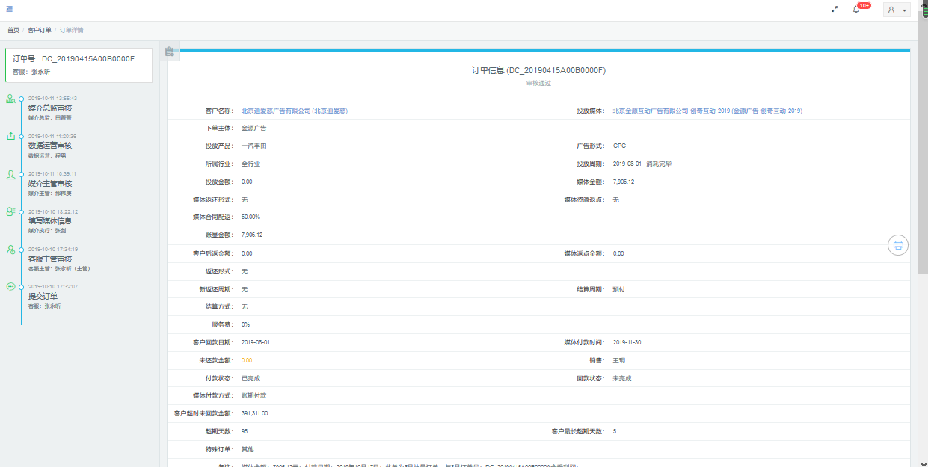
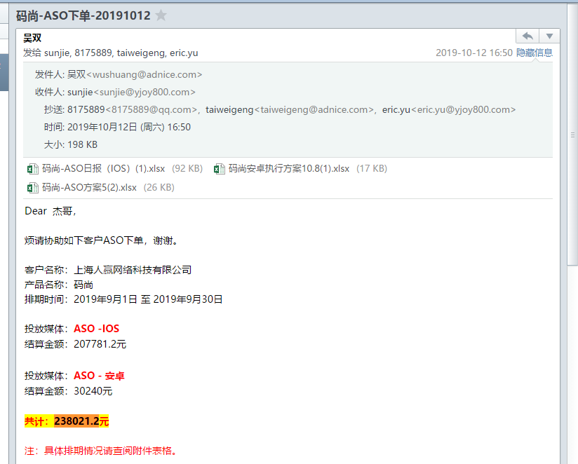
ASO

搜狗-宝盛 | 品专 | 投放产品 | 投放周期 | 媒体产品名称 | 媒体现金消耗金额
 |  | 红果小说 | 2019/10/21-2019/10/31 | 无线品专 | 6,562.50
 |  | 红果小说 | 2019/11/1-2019/11/20 | 无线品专 | 6,562.50
 |  | 今日头条 | 2019/10/1-2019/10/31 | 无线品专 | 171,500.00
 |  | 火山小视频 | 2019/10/1-2019/10/31 | 无线品专 | 60,550.00
 |  | 抖音 | 2019/10/1-2019/10/31 | 无线品专 | 223,250.00
 |  | 西瓜视频 | 2019/10/1-2019/10/31 | 无线品专 | 109,000.00
 |  |  |  |  | 577,425.00

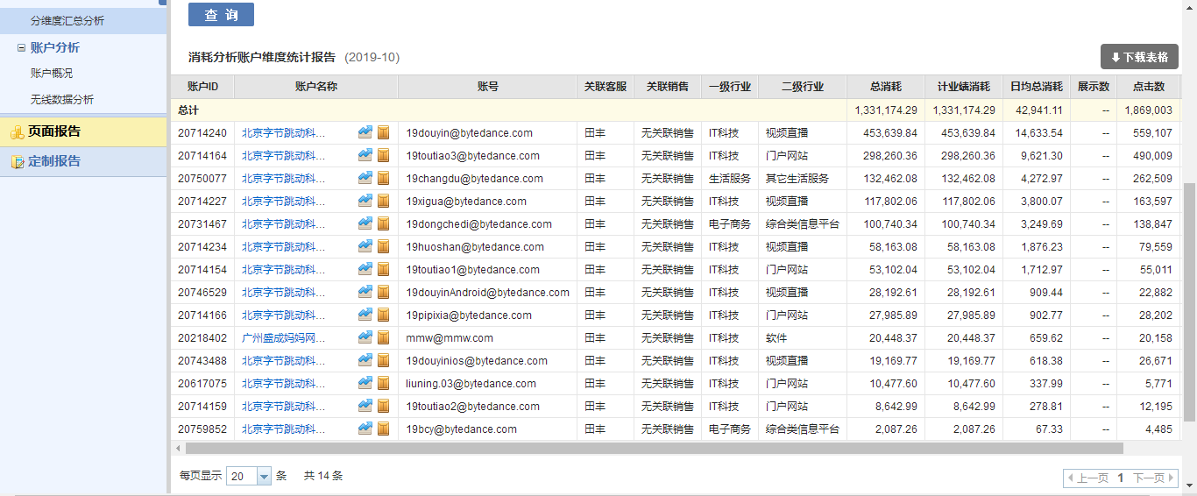
 | CPC

 |  | 账户ID | 账户名称 | 客户类型 | 账号 | 关联客服 | 关联销售 | 一级行业 | 二级行业 | 二代名称 | 总消耗 | 计业绩消耗 | 日均总消耗 | 展示数 | 点击数 | 总消耗点击均价
 |  | 20714240 | 北京字节跳动科技有限公司 |  | 19douyin@bytedance.com | 田丰 | 无关联销售 | IT科技 | 视频直播 |  | 453639.84 | 453639.84 | 14633.54 | - | 559107 | 0.81
 |  | 20714164 | 北京字节跳动科技有限公司 |  | 19toutiao3@bytedance.com | 田丰 | 无关联销售 | IT科技 | 门户网站 |  | 298260.36 | 298260.36 | 9621.3 | - | 490009 | 0.61
 |  | 20750077 | 北京字节跳动科技有限公司 |  | 19changdu@bytedance.com | 田丰 | 无关联销售 | 生活服务 | 其它生活服务 |  | 132462.08 | 132462.08 | 4272.97 | - | 262509 | 0.5
 |  | 20714227 | 北京字节跳动科技有限公司 |  | 19xigua@bytedance.com | 田丰 | 无关联销售 | IT科技 | 视频直播 |  | 117802.06 | 117802.06 | 3800.07 | - | 163597 | 0.72
 |  | 20731467 | 北京字节跳动科技有限公司 |  | 19dongchedi@bytedance.com | 田丰 | 无关联销售 | 电子商务 | 综合类信息平台 |  | 100740.34 | 100740.34 | 3249.69 | - | 138847 | 0.73
 |  | 20714234 | 北京字节跳动科技有限公司 |  | 19huoshan@bytedance.com | 田丰 | 无关联销售 | IT科技 | 视频直播 |  | 58163.08 | 58163.08 | 1876.23 | - | 79559 | 0.73
 |  | 20714154 | 北京字节跳动科技有限公司 |  | 19toutiao1@bytedance.com | 田丰 | 无关联销售 | IT科技 | 门户网站 |  | 53102.04 | 53102.04 | 1712.97 | - | 55011 | 0.97
 |  | 20746529 | 北京字节跳动科技有限公司 |  | 19douyinAndroid@bytedance.com | 田丰 | 无关联销售 | IT科技 | 视频直播 |  | 28192.61 | 28192.61 | 909.44 | - | 22882 | 1.23
 |  | 20714166 | 北京字节跳动科技有限公司 |  | 19pipixia@bytedance.com | 田丰 | 无关联销售 | IT科技 | 门户网站 |  | 27985.89 | 27985.89 | 902.77 | - | 28202 | 0.99
...
 |  | 20759852 | 北京字节跳动科技有限公司 |  | 19bcy@bytedance.com | 田丰 | 无关联销售 | 电子商务 | 综合类信息平台 |  | 2087.26 | 2087.26 | 67.33 | - | 4485 | 0.47
 |  | 总计 |  |  |  |  |  |  |  |  | 1331174.29 | 1331174.29 | 42941.11 | - | 1869003 | 0.71

 |  | 客户名称 | 总消耗 | 现金消耗
 |  | 北京字节跳动科技有限公司 | 1310725.92 | 907,425.64
 |  | 广州盛成妈妈网络科技股份有限公司 | 20448.37 | 18,403.53
 |  |  | 1,331,174.29 | 925,829.17

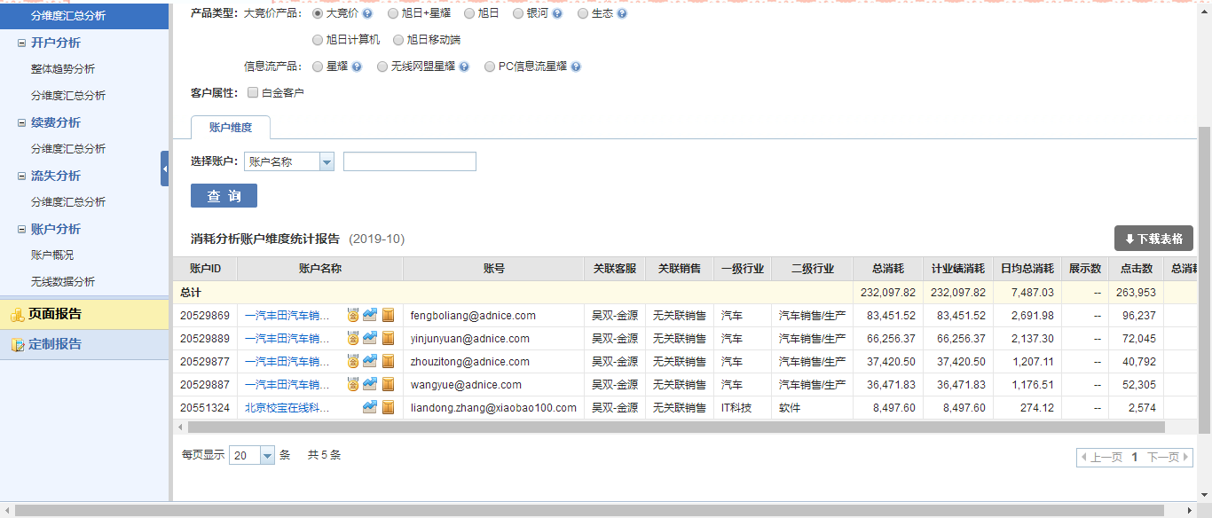
搜狗-优矩

 |  | 账户ID | 账户名称 | 客户类型 | 账号 | 关联客服 | 关联销售 | 一级行业 | 二级行业 | 二代名称 | 总消耗 | 计业绩消耗 | 日均总消耗 | 展示数 | 点击数 | 总消耗点击均价
 |  | 20529869 | 一汽丰田汽车销售有限公司 | 白金客户 | fengboliang@adnice.com | 吴双-金源 | 无关联销售 | 汽车 | 汽车销售/生产 |  | 83451.52 | 83451.52 | 2691.98 | - | 96237 | 0.87
 |  | 20529889 | 一汽丰田汽车销售有限公司 | 白金客户 | yinjunyuan@adnice.com | 吴双-金源 | 无关联销售 | 汽车 | 汽车销售/生产 |  | 66256.37 | 66256.37 | 2137.3 | - | 72045 | 0.92
 |  | 20529877 | 一汽丰田汽车销售有限公司 | 白金客户 | zhouzitong@adnice.com | 吴双-金源 | 无关联销售 | 汽车 | 汽车销售/生产 |  | 37420.5 | 37420.5 | 1207.11 | - | 40792 | 0.92
 |  | 20529887 | 一汽丰田汽车销售有限公司 | 白金客户 | wangyue@adnice.com | 吴双-金源 | 无关联销售 | 汽车 | 汽车销售/生产 |  | 36471.83 | 36471.83 | 1176.51 | - | 52305 | 0.7
 |  | 20551324 | 北京校宝在线科技有限公司 |  | liandong.zhang@xiaobao100.com | 吴双-金源 | 无关联销售 | IT科技 | 软件 |  | 8497.6 | 8497.6 | 274.12 | - | 2574 | 3.3
 |  | 总计 |  |  |  |  |  |  |  |  | 232097.82 | 232097.82 | 7487.03 | - | 263953 | 0.88

 |  | 客户名称 | 总消耗 | 现金消耗
 |  | 北京校宝在线科技有限公司 | 8497.6 | 7,647.84
 |  | 一汽丰田汽车销售有限公司 | 223600.22 | 182,945.63
 |  | 总计 | 232097.82 | 190,593.47

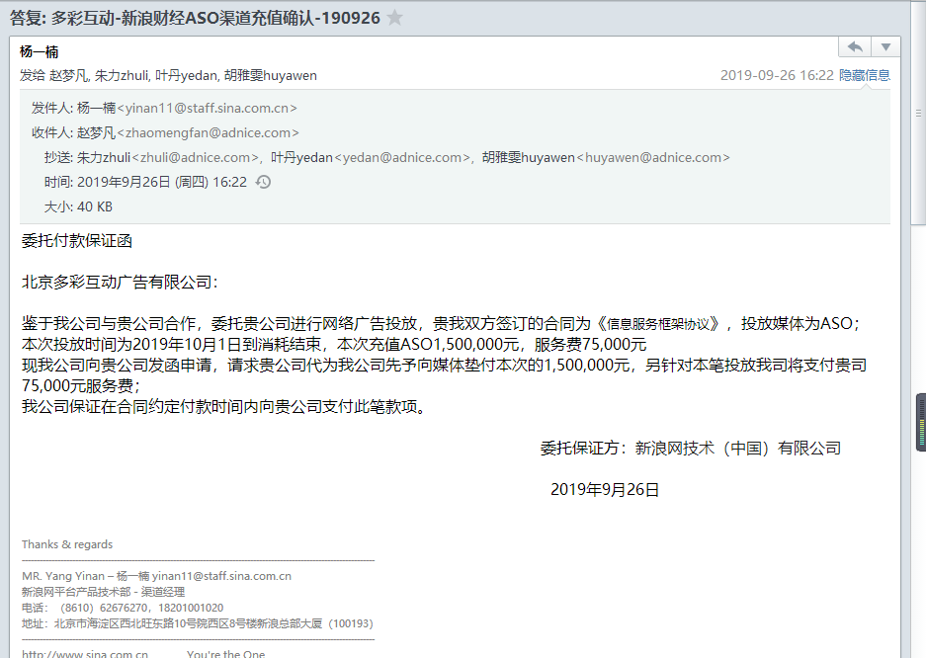
 | 喜闻

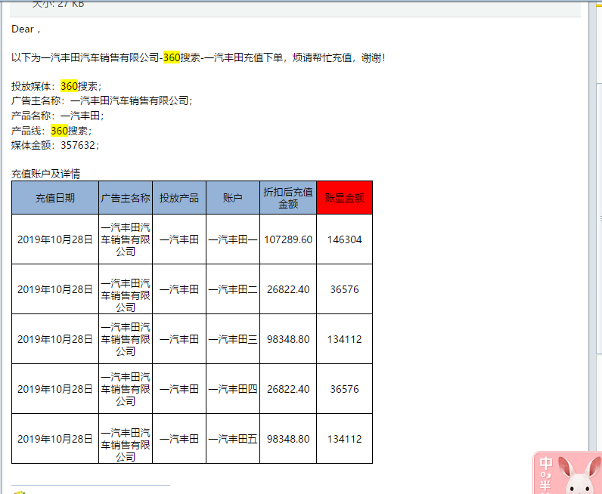
 | 优矩-360

锤子 |  | 应用名称 | 投放天数 | 自然量 | 下载量合计 | 结算量合计 | 单价（元） | 总消耗消耗 | 媒体现金消耗
 |  | 爱钱进 | 30 |  | 571 | 571 | 7 | 3,997.00 | 3,633.64

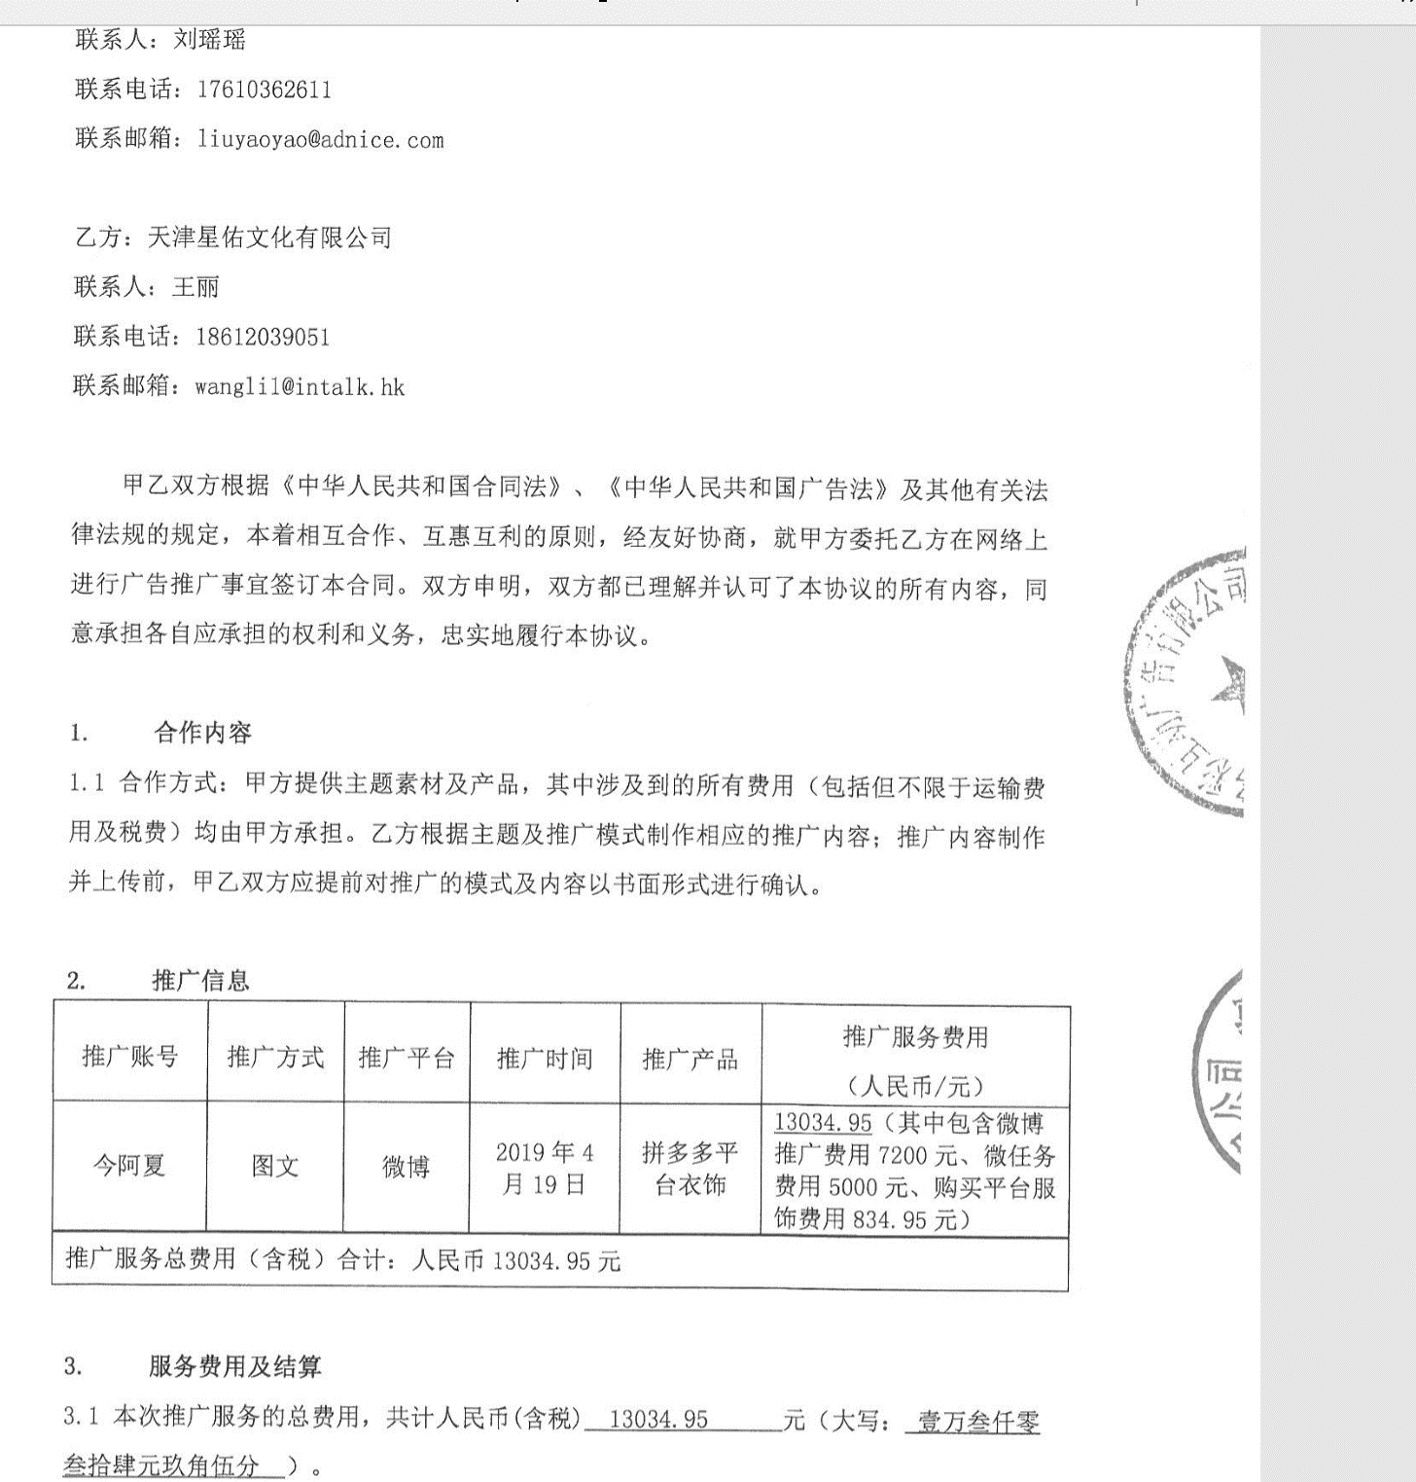
拼多多

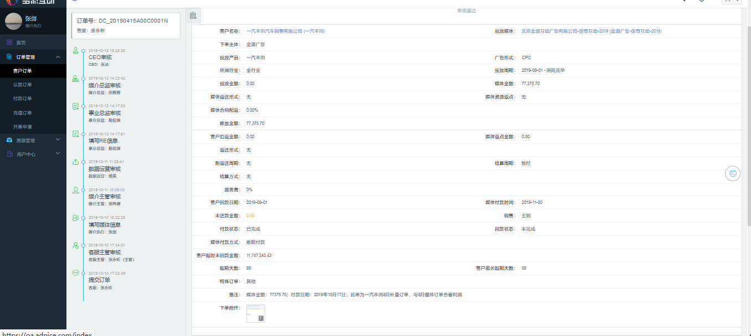
创奇 截图

